CCPCAM
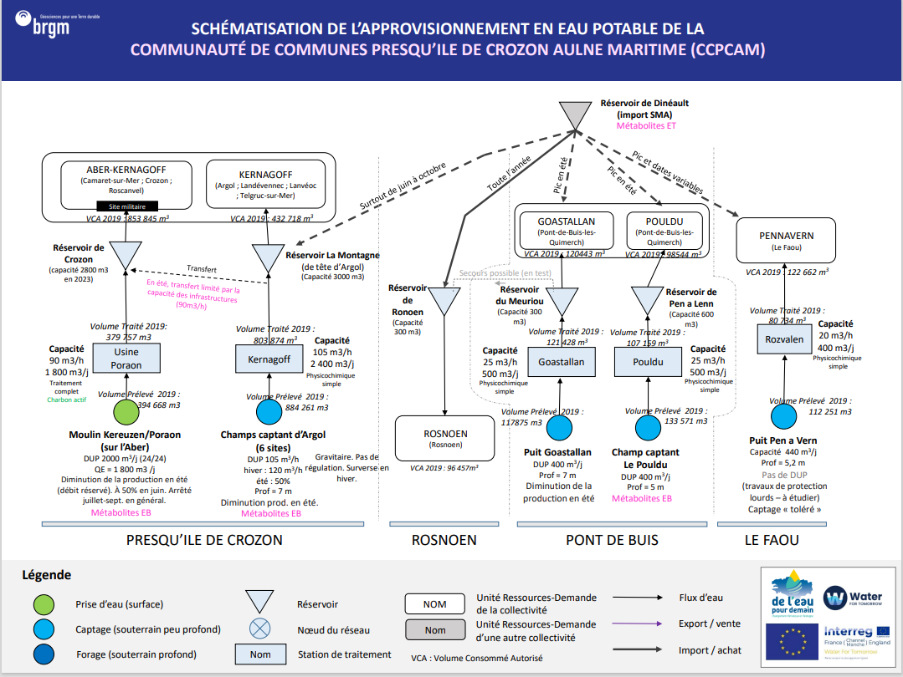
CCPCAM

Récapitulatif URD - Stations - Ouvrages
Index | URD | Usines | Ouvrages
1 | Crozon-Ouest (Aber-Kernagoff) | Usine de Poraon | Moulin de Kereuzen / Poraon
2 | Crozon-Est (Kernagoff) | Station de Kernagoff | Champs captant d'Argol
3 | Rosnoën
4 | Goastallan | Station de Goastalan | Puit Goastallan
5 | Pouldu | Station du Pouldu | Champ captant Le Pouldu
6 | PENNAVERN (Le Faou) | Station de Rozvalen | Puit Pen a Vern

Bilan Ressources Besoins
URD 1 |  | Ressources |  |  |  |  |  |  |  | Besoins | Bilans |  |  |  |  |  | URD 1
 |  | Capacité |  | Année moyenne |  |  | Année sèche |  |  |  | Année moyenne |  |  | Année sèche
CROZON-OUEST | Mois | Capacité Usines | Capacité Ouvrages (DUP) | Productivité Hydrologique Ouvrages | Production Maximun | Production Maximum effective (rendement inclus) | Productivité Hydrologique Ouvrages | Production Maximun | Production Maximum effective (rendement inclus) | Demande | Bilan | Besoin Externe (Rendement inclus) | Offre Externe | Bilan | Besoin Externe (Rendement inclus) | Offre Externe | CROZON-OUEST
 | Janvier | 55,800 | 62,000 | 62,000 | 55,800 | 40,734 | 62,000 | 55,800 | 40,734 | 66,600 | -25,866 | 35,433 | - | -25,866 | 35,433 | -
 | Février | 50,400 | 56,000 | 56,000 | 50,400 | 36,792 | 56,000 | 50,400 | 36,792 | 61,477 | -24,685 | 33,815 | - | -24,685 | 33,815 | -
 | Mars | 55,800 | 62,000 | 62,000 | 55,800 | 40,734 | 62,000 | 55,800 | 40,734 | 67,042 | -26,308 | 36,038 | - | -26,308 | 36,038 | -
 | Avril | 54,000 | 60,000 | 60,000 | 54,000 | 39,420 | 60,000 | 54,000 | 39,420 | 67,432 | -28,012 | 38,372 | - | -28,012 | 38,372 | -
 | Mai | 55,800 | 62,000 | 62,000 | 55,800 | 40,734 | 31,000 | 31,000 | 22,630 | 70,015 | -29,281 | 40,111 | - | -47,385 | 64,911 | -
 | Juin | 54,000 | 60,000 | 26,528 | 26,528 | 19,365 | 15,000 | 15,000 | 10,950 | 73,431 | -54,065 | 74,062 | - | -62,481 | 85,590 | -
 | Juillet | 55,800 | 62,000 | 5,676 | 5,676 | 4,143 | - | - | 0 | 90,508 | -86,364 | 118,307 | - | -90,508 | 123,983 | -
 | Août | 55,800 | 62,000 | 2,527 | 2,527 | 1,845 | - | - | 0 | 95,631 | -93,786 | 128,474 | - | -95,631 | 131,001 | -
 | Septembre | 54,000 | 60,000 | - | - | - | - | - | 0 | 70,856 | -70,856 | 97,063 | - | -70,856 | 97,063 | -
 | Octobre | 55,800 | 62,000 | 5,433 | 5,433 | 3,966 | - | - | 0 | 64,892 | -60,926 | 83,460 | - | -64,892 | 88,893 | -
 | Novembre | 54,000 | 60,000 | 60,000 | 54,000 | 39,420 | 30,000 | 30,000 | 21,900 | 61,032 | -21,612 | 29,605 | - | -39,132 | 53,605 | -
 | Décembre | 55,800 | 62,000 | 62,000 | 55,800 | 40,734 | 62,000 | 55,800 | 40,734 | 64,038 | -23,304 | 31,924 | - | -23,304 | 31,924 | -

URD 2 |  | Ressources |  |  |  |  |  |  |  | Besoins | Bilans |  |  |  |  |  | URD 2
 |  | Capacité |  | Année moyenne |  |  | Année sèche |  |  |  | Année moyenne |  |  | Année sèche
CROZON-EST | Mois | Capacité Usines | Capacité Ouvrages (DUP) | Productivité Hydrologique Ouvrages | Production Maximun | Production Maximum effective (rendement inclus) | Productivité Hydrologique Ouvrages | Production Maximun | Production Maximum effective (rendement inclus) | Demande | Bilan | Besoin Externe (Rendement inclus) | Offre Externe | Bilan | Besoin Externe (Rendement inclus) | Offre Externe | CROZON-EST
 | Janvier | 74,400 | 65,100 | 65,100 | 65,100 | 47,523 | 52,080 | 52,080 | 38,018 | 33,752 | 13,771 | - | 13,771 | 4,266 | - | 4,266
 | Février | 67,200 | 58,800 | 58,839 | 58,839 | 42,952 | 47,040 | 47,040 | 34,339 | 31,156 | 11,797 | - | 11,797 | 3,184 | - | 3,184
 | Mars | 74,400 | 65,100 | 61,830 | 61,830 | 45,136 | 50,652 | 50,652 | 36,976 | 33,976 | 11,160 | - | 11,160 | 3,000 | - | 3,000
 | Avril | 72,000 | 63,000 | 51,730 | 51,730 | 37,763 | 38,110 | 38,110 | 27,820 | 34,173 | 3,590 | - | 3,590 | -6,353 | 8,703 | -
 | Mai | 74,400 | 65,100 | 47,390 | 47,390 | 34,595 | 29,754 | 29,754 | 21,721 | 35,483 | -888 | 1,217 | - | -13,762 | 18,853 | -
 | Juin | 72,000 | 63,000 | 41,335 | 41,335 | 30,174 | 23,230 | 23,230 | 16,958 | 37,214 | -7,039 | 9,643 | - | -20,256 | 27,748 | -
 | Juillet | 74,400 | 65,100 | 34,463 | 34,463 | 25,158 | 20,399 | 20,399 | 14,891 | 45,868 | -20,710 | 28,370 | - | -30,977 | 42,434 | -
 | Août | 74,400 | 65,100 | 29,383 | 29,383 | 21,450 | 18,454 | 18,454 | 13,472 | 48,464 | -27,015 | 37,006 | - | -34,993 | 47,935 | -
 | Septembre | 72,000 | 63,000 | 24,382 | 24,382 | 17,799 | 15,858 | 15,858 | 11,577 | 35,909 | -18,110 | 24,808 | - | -24,332 | 33,332 | -
 | Octobre | 74,400 | 65,100 | 26,906 | 26,906 | 19,641 | 15,619 | 15,619 | 11,402 | 32,887 | -13,245 | 18,144 | - | -21,484 | 29,431 | -
 | Novembre | 72,000 | 63,000 | 50,421 | 50,421 | 36,807 | 16,406 | 16,406 | 11,977 | 30,930 | 5,877 | - | 5,877 | -18,954 | 25,964 | -
 | Décembre | 74,400 | 65,100 | 65,100 | 65,100 | 47,523 | 36,089 | 36,089 | 26,345 | 32,454 | 15,069 | - | 15,069 | -6,109 | 8,368 | -

URD 3 |  | Ressources |  |  |  |  |  |  |  | Besoins | Bilans |  |  |  |  |  | URD 3
 |  | Capacité |  | Année moyenne |  |  | Année sèche |  |  |  | Année moyenne |  |  | Année sèche
ROSNOËN | Mois | Capacité Usines | Capacité Ouvrages (DUP) | Productivité Hydrologique Ouvrages | Production Maximun | Production Maximum effective (rendement inclus) | Productivité Hydrologique Ouvrages | Production Maximun | Production Maximum effective (rendement inclus) | Demande | Bilan | Besoin Externe (Rendement inclus) | Surplus potentiel | Bilan | Besoin Externe (Rendement inclus) | Offre Externe | ROSNOËN
 | Janvier | - | - | - | - | - | - | - | - | 7,382 | -7,382 | 10,112 | - | -7,382 | 10,112 | -
 | Février | - | - | - | - | - | - | - | - | 6,621 | -6,621 | 9,070 | - | -6,621 | 9,070 | -
 | Mars | - | - | - | - | - | - | - | - | 7,544 | -7,544 | 10,335 | - | -7,544 | 10,335 | -
 | Avril | - | - | - | - | - | - | - | - | 5,852 | -5,852 | 8,016 | - | -5,852 | 8,016 | -
 | Mai | - | - | - | - | - | - | - | - | 7,893 | -7,893 | 10,812 | - | -7,893 | 10,812 | -
 | Juin | - | - | - | - | - | - | - | - | 9,206 | -9,206 | 12,611 | - | -9,206 | 12,611 | -
 | Juillet | - | - | - | - | - | - | - | - | 8,695 | -8,695 | 11,911 | - | -8,695 | 11,911 | -
 | Août | - | - | - | - | - | - | - | - | 9,102 | -9,102 | 12,468 | - | -9,102 | 12,468 | -
 | Septembre | - | - | - | - | - | - | - | - | 7,570 | -7,570 | 10,370 | - | -7,570 | 10,370 | -
 | Octobre | - | - | - | - | - | - | - | - | 7,555 | -7,555 | 10,350 | - | -7,555 | 10,350 | -
 | Novembre | - | - | - | - | - | - | - | - | 7,335 | -7,335 | 10,047 | - | -7,335 | 10,047 | -
 | Décembre | - | - | - | - | - | - | - | - | 7,441 | -7,441 | 10,194 | - | -7,441 | 10,194 | -

URD 4 |  | Ressources |  |  |  |  |  |  |  | Besoins | Bilans |  |  |  |  |  | URD 5
 |  | Capacité |  | Année moyenne |  |  | Année sèche |  |  |  | Année moyenne |  |  | Année sèche
GOASTALLAN | Mois | Capacité Usines | Capacité Ouvrages (DUP) | Productivité Hydrologique Ouvrages | Production Maximun | Production Maximum effective (rendement inclus) | Productivité Hydrologique Ouvrages | Production Maximun | Production Maximum effective (rendement inclus) | Demande | Bilan | Besoin Externe (Rendement inclus) | Surplus potentiel | Bilan | Besoin Externe (Rendement inclus) | Offre Externe | GOASTALLAN
 | Janvier | 15,500 | 12,400 | 12,400 | 12,400 | 10,131 | 9,920 | 9,920 | 8,105 | 9,643 | 488 | - | 488 | -1,539 | 2,108 | -
 | Février | 14,000 | 11,200 | 11,207 | 11,207 | 9,156 | 8,960 | 8,960 | 7,320 | 8,649 | 507 | - | 507 | -1,329 | 1,821 | -
 | Mars | 15,500 | 12,400 | 11,777 | 11,777 | 9,622 | 9,648 | 9,648 | 7,882 | 9,856 | -234 | 321 | - | -1,974 | 2,703 | -
 | Avril | 15,000 | 12,000 | 9,853 | 9,853 | 8,050 | 7,259 | 7,259 | 5,931 | 7,645 | 406 | - | 406 | -1,714 | 2,348 | -
 | Mai | 15,500 | 12,400 | 9,027 | 9,027 | 7,375 | 5,667 | 5,667 | 4,630 | 10,311 | -2,936 | 4,022 | - | -5,681 | 7,782 | -
 | Juin | 15,000 | 12,000 | 7,873 | 7,873 | 6,432 | 4,425 | 4,425 | 3,615 | 12,026 | -5,594 | 7,663 | - | -8,411 | 11,522 | -
 | Juillet | 15,500 | 12,400 | 6,564 | 6,564 | 5,363 | 3,886 | 3,886 | 3,174 | 11,360 | -5,996 | 8,214 | - | -8,185 | 11,212 | -
 | Août | 15,500 | 12,400 | 5,597 | 5,597 | 4,573 | 3,515 | 3,515 | 2,872 | 11,890 | -7,318 | 10,024 | - | -9,019 | 12,354 | -
 | Septembre | 15,000 | 12,000 | 4,644 | 4,644 | 3,794 | 3,021 | 3,021 | 2,468 | 9,889 | -6,095 | 8,349 | - | -7,421 | 10,166 | -
 | Octobre | 15,500 | 12,400 | 5,125 | 5,125 | 4,187 | 2,975 | 2,975 | 2,431 | 9,870 | -5,683 | 7,785 | - | -7,439 | 10,191 | -
 | Novembre | 15,000 | 12,000 | 9,604 | 9,604 | 7,846 | 3,125 | 3,125 | 2,553 | 9,582 | -1,735 | 2,377 | - | -7,029 | 9,628 | -
 | Décembre | 15,500 | 12,400 | 12,400 | 12,400 | 10,131 | 6,874 | 6,874 | 5,616 | 9,721 | 410 | - | 410 | -4,105 | 5,623 | -

URD 5 |  | Ressources |  |  |  |  |  |  |  | Besoins | Bilans |  |  |  |  |  | URD 6
 |  | Capacité |  | Année moyenne |  |  | Année sèche |  |  |  | Année moyenne |  |  | Année sèche
POULDU | Mois | Capacité Usines | Capacité Ouvrages (DUP) | Productivité Hydrologique Ouvrages | Production Maximun | Production Maximum effective (rendement inclus) | Productivité Hydrologique Ouvrages | Production Maximun | Production Maximum effective (rendement inclus) | Demande | Bilan | Besoin Externe (Rendement inclus) | Surplus potentiel | Bilan | Besoin Externe (Rendement inclus) | Offre Externe | POULDU
 | Janvier | 15,500 | 12,400 | 12,400 | 12,400 | 10,131 | 9,920 | 9,920 | 8,105 | 7,890 | 2,241 | - | 2,241 | 215 | - | 215
 | Février | 14,000 | 11,200 | 11,207 | 11,207 | 9,156 | 8,960 | 8,960 | 7,320 | 7,077 | 2,080 | - | 2,080 | 243 | - | 243
 | Mars | 15,500 | 12,400 | 11,777 | 11,777 | 9,622 | 9,648 | 9,648 | 7,882 | 8,064 | 1,558 | - | 1,558 | -182 | 249 | -
 | Avril | 15,000 | 12,000 | 9,853 | 9,853 | 8,050 | 7,259 | 7,259 | 5,931 | 6,255 | 1,795 | - | 1,795 | -324 | 444 | -
 | Mai | 15,500 | 12,400 | 9,027 | 9,027 | 7,375 | 5,667 | 5,667 | 4,630 | 8,436 | -1,061 | 1,454 | - | -3,806 | 5,213 | -
 | Juin | 15,000 | 12,000 | 7,873 | 7,873 | 6,432 | 4,425 | 4,425 | 3,615 | 9,840 | -3,407 | 4,667 | - | -6,225 | 8,527 | -
 | Juillet | 15,500 | 12,400 | 6,564 | 6,564 | 5,363 | 3,886 | 3,886 | 3,174 | 9,294 | -3,931 | 5,385 | - | -6,120 | 8,383 | -
 | Août | 15,500 | 12,400 | 5,597 | 5,597 | 4,573 | 3,515 | 3,515 | 2,872 | 9,729 | -5,156 | 7,063 | - | -6,857 | 9,393 | -
 | Septembre | 15,000 | 12,000 | 4,644 | 4,644 | 3,794 | 3,021 | 3,021 | 2,468 | 8,091 | -4,297 | 5,886 | - | -5,623 | 7,703 | -
 | Octobre | 15,500 | 12,400 | 5,125 | 5,125 | 4,187 | 2,975 | 2,975 | 2,431 | 8,076 | -3,888 | 5,327 | - | -5,645 | 7,733 | -
 | Novembre | 15,000 | 12,000 | 9,604 | 9,604 | 7,846 | 3,125 | 3,125 | 2,553 | 7,840 | 7 | - | 7 | -5,287 | 7,242 | -
 | Décembre | 15,500 | 12,400 | 12,400 | 12,400 | 10,131 | 6,874 | 6,874 | 5,616 | 7,954 | 2,177 | - | 2,177 | -2,338 | 3,202 | -

URD 6 |  | Ressources |  |  |  |  |  |  |  | Besoins | Bilans |  |  |  |  |  | URD 4
 |  | Capacité |  | Année moyenne |  |  | Année sèche |  |  |  | Année moyenne |  |  | Année sèche
LE FAOU | Mois | Capacité Usines | Capacité Ouvrages (DUP) | Productivité Hydrologique Ouvrages | Production Maximun | Production Maximum effective (rendement inclus) | Productivité Hydrologique Ouvrages | Production Maximun | Production Maximum effective (rendement inclus) | Demande | Bilan | Besoin Externe (Rendement inclus) | Surplus potentiel | Bilan | Besoin Externe (Rendement inclus) | Offre Externe | LE FAOU
 | Janvier | 12,400 | 13,950 | 13,950 | 12,400 | 9,746 | 11,160 | 11,160 | 8,772 | 7,723 | 2,024 | - | 2,024 | 1,049 | - | 1,049
 | Février | 11,200 | 12,600 | 12,608 | 11,200 | 8,803 | 10,080 | 10,080 | 7,923 | 6,927 | 1,876 | - | 1,876 | 996 | - | 996
 | Mars | 12,400 | 13,950 | 13,249 | 12,400 | 9,746 | 10,854 | 10,854 | 8,531 | 7,893 | 1,853 | - | 1,853 | 638 | - | 638
 | Avril | 12,000 | 13,500 | 11,085 | 11,085 | 8,713 | 8,166 | 8,166 | 6,419 | 6,122 | 2,591 | - | 2,591 | 297 | - | 297
 | Mai | 12,400 | 13,950 | 10,155 | 10,155 | 7,982 | 6,376 | 6,376 | 5,011 | 8,257 | -276 | 378 | - | -3,246 | 4,447 | -
 | Juin | 12,000 | 13,500 | 8,857 | 8,857 | 6,962 | 4,978 | 4,978 | 3,913 | 9,631 | -2,669 | 3,657 | - | -5,719 | 7,834 | -
 | Juillet | 12,400 | 13,950 | 7,385 | 7,385 | 5,805 | 4,371 | 4,371 | 3,436 | 9,097 | -3,293 | 4,511 | - | -5,661 | 7,755 | -
 | Août | 12,400 | 13,950 | 6,296 | 6,296 | 4,949 | 3,955 | 3,955 | 3,108 | 9,522 | -4,573 | 6,265 | - | -6,414 | 8,787 | -
 | Septembre | 12,000 | 13,500 | 5,225 | 5,225 | 4,107 | 3,398 | 3,398 | 2,671 | 7,920 | -3,813 | 5,223 | - | -5,249 | 7,190 | -
 | Octobre | 12,400 | 13,950 | 5,766 | 5,766 | 4,532 | 3,347 | 3,347 | 2,631 | 7,905 | -3,373 | 4,620 | - | -5,274 | 7,224 | -
 | Novembre | 12,000 | 13,500 | 10,804 | 10,804 | 8,492 | 3,516 | 3,516 | 2,763 | 7,674 | 819 | - | 819 | -4,910 | 6,727 | -
 | Décembre | 12,400 | 13,950 | 13,950 | 12,400 | 9,746 | 7,733 | 7,733 | 6,078 | 7,785 | 1,961 | - | 1,961 | -1,707 | 2,338 | -

DzCO
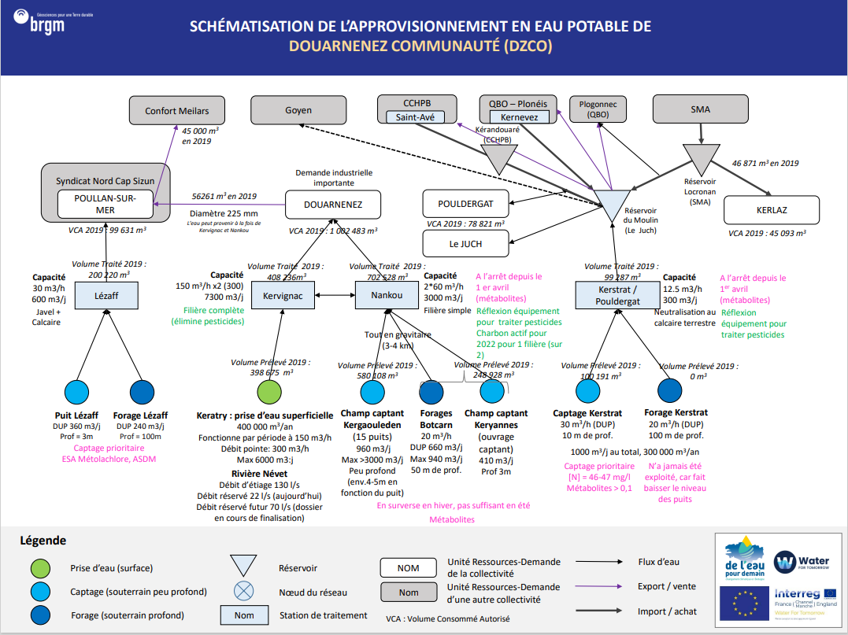
DzCo
Récapitulatif URD - Stations - Ouvrages
Index | URD | Usines | Ouvrages | Commentaires
4 | Poullan-sur-mer | Lézaff | Puit Lézaff | La zone de Poullan n'est pas géré par DzCO
 |  |  | Forage Lézaff
1 | Douarnenez | Kervignac | Keratry
 |  | NanKou | Champ Captant Kergaouleden
 |  |  | Forages Botcarn
 |  |  | Champ Captant Keryannes
3 | Le Juch | Kerstrat | Captage Kerstrat | Dans la réalité, l'usine de Kerstrat alimentent le Moulin du Juch par lequel peuvent être alimenté les URD du Juch et de Pouldergat. Dans le cadre de cette analyse, en l'absence de la réprésentation explicite des infrastructure et des flux via un modèle d'optimisation, on les considéra comme connecté et on les regroupera
 | Pouldergat |  | Forage Kerstrat
2 | Kerlaz

Bilan Ressources Besoins
URD 1 |  | Ressources |  |  |  |  |  |  |  |  | Besoins | Bilans
 |  | Capacité |  | Année moyenne |  |  | Année sèche |  |  |  |  | Année moyenne |  |  | Année sèche |  |  | URD 1
POUILLAN-SUR-MER | Mois | Capacité Usines | Capacité Ouvrages (DUP) | Productivité Hydrologique Ouvrages | Production Maximun | Production Maximum effective (rendement inclus) | Productivité Hydrologique Ouvrages | Production Maximun | Production Maximum effective (rendement inclus) |  | Demande | Bilan | Besoin Externe (Rendement inclus) | Offre Externe | Bilan | Besoin Externe (Rendement inclus) | Offre Externe | POUILLAN-SUR-MER
 | Janvier | 18,600 | 18,600 | 18,600 | 18,600 | 15,378 | 15,147 | 15,147 | 12,524 |  | 7,771 | 7,607 | - | 7,607 | 4,753 | - | 4,753
 | Février | 16,800 | 16,800 | 16,807 | 16,800 | 13,890 | 13,683 | 13,683 | 11,313 |  | 7,173 | 6,717 | - | 6,717 | 4,140 | - | 4,140
 | Mars | 18,600 | 18,600 | 18,039 | 16,807 | 13,896 | 14,955 | 14,955 | 12,365 |  | 7,823 | 6,073 | - | 6,073 | 4,542 | - | 4,542
 | Avril | 18,000 | 18,000 | 16,068 | 18,000 | 14,882 | 12,586 | 12,586 | 10,406 |  | 7,868 | 7,014 | - | 7,014 | 2,538 | - | 2,538
 | Mai | 18,600 | 18,600 | 15,564 | 16,068 | 13,285 | 11,254 | 11,254 | 9,305 |  | 8,170 | 5,115 | - | 5,115 | 1,135 | - | 1,135
 | Juin | 18,000 | 18,000 | 14,286 | 15,564 | 12,868 | 9,675 | 9,675 | 7,999 |  | 8,568 | 4,300 | - | 4,300 | -569 | 688 | -
 | Juillet | 18,600 | 18,600 | 13,348 | 14,286 | 11,812 | 9,997 | 9,997 | 8,266 |  | 10,561 | 1,251 | - | 1,251 | -2,295 | 2,776 | -
 | Août | 18,600 | 18,600 | 12,477 | 13,348 | 11,036 | 9,522 | 9,522 | 7,872 |  | 11,159 | -123 | 148 | - | -3,286 | 3,975 | -
 | Septembre | 18,000 | 18,000 | 11,380 | 12,477 | 10,316 | 8,955 | 8,955 | 7,404 |  | 8,268 | 2,048 | - | 2,048 | -864 | 1,045 | -
 | Octobre | 18,600 | 18,600 | 12,052 | 11,380 | 9,409 | 9,009 | 9,009 | 7,449 |  | 7,572 | 1,837 | - | 1,837 | -123 | 149 | -
 | Novembre | 18,000 | 18,000 | 15,844 | 12,052 | 9,965 | 9,031 | 9,031 | 7,467 |  | 7,122 | 2,843 | - | 2,843 | 345 | - | 345
 | Décembre | 18,600 | 18,600 | 18,600 | 18,600 | 15,378 | 11,982 | 11,982 | 9,907 |  | 7,472 | 7,906 | - | 7,906 | 2,435 | - | 2,435

URD 2 |  |  | Ressources (détail)
 |  |  | Capacité |  | Année moyenne |  |  | Année sèche
DOUARNENNEZ | Usines | Mois | Capacité Usines | Capacité Ouvrages (DUP) | Productivité Hydrologique Ouvrages | Production Maximun | Production Maximum effective (rendement inclus) | Productivité Hydrologique Ouvrages | Production Maximun | Production Maximum effective (rendement inclus)
 | Kervignac | Janvier | 223,200 | 33,973 | 186,000 | 186,000 | 170,190 | 186,000 | 186,000 | 170,190
 |  | Février | 201,600 | 30,685 | 168,000 | 168,000 | 153,720 | 168,000 | 168,000 | 153,720
 |  | Mars | 223,200 | 33,973 | 186,000 | 186,000 | 170,190 | 186,000 | 186,000 | 170,190
 |  | Avril | 216,000 | 32,877 | 180,000 | 180,000 | 164,700 | 180,000 | 180,000 | 164,700
 |  | Mai | 223,200 | 33,973 | 186,000 | 186,000 | 170,190 | 186,000 | 186,000 | 170,190
 |  | Juin | 216,000 | 32,877 | 153,909 | 153,909 | 140,827 | 180,000 | 180,000 | 164,700
 |  | Juillet | 223,200 | 33,973 | 159,040 | 159,040 | 145,521 | 146,642 | 146,642 | 134,178
 |  | Août | 223,200 | 33,973 | 159,040 | 159,040 | 145,521 | 120,042 | 120,042 | 109,838
 |  | Septembre | 216,000 | 32,877 | 180,000 | 180,000 | 164,700 | 90,000 | 90,000 | 82,350
 |  | Octobre | 223,200 | 33,973 | 186,000 | 186,000 | 170,190 | 119,459 | 119,459 | 109,305
 |  | Novembre | 216,000 | 32,877 | 180,000 | 180,000 | 164,700 | 180,000 | 180,000 | 164,700
 |  | Décembre | 223,200 | 33,973 | 186,000 | 186,000 | 170,190 | 186,000 | 186,000 | 170,190
 | NaNkou | Janvier | 93,000 | 62,930 | 144,460 | 93,000 | 85,095 | 116,637 | 93,000 | 85,095
 |  | Février | 84,000 | 56,840 | 130,548 | 84,000 | 76,860 | 105,356 | 84,000 | 76,860
 |  | Mars | 93,000 | 62,930 | 138,698 | 93,000 | 85,095 | 114,331 | 93,000 | 85,095
 |  | Avril | 90,000 | 60,900 | 119,944 | 90,000 | 82,350 | 91,356 | 90,000 | 82,350
 |  | Mai | 93,000 | 62,930 | 113,256 | 93,000 | 85,095 | 77,038 | 77,038 | 70,489
 |  | Juin | 90,000 | 60,900 | 101,628 | 90,000 | 82,350 | 63,700 | 63,700 | 58,285
 |  | Juillet | 93,000 | 62,930 | 90,480 | 90,480 | 82,789 | 61,943 | 61,943 | 56,678
 |  | Août | 93,000 | 62,930 | 81,531 | 81,531 | 74,600 | 57,947 | 57,947 | 53,021
 |  | Septembre | 90,000 | 60,900 | 71,759 | 71,759 | 65,659 | 52,887 | 52,887 | 48,392
 |  | Octobre | 93,000 | 62,930 | 77,166 | 77,166 | 70,607 | 52,846 | 52,846 | 48,354
 |  | Novembre | 90,000 | 60,900 | 117,636 | 90,000 | 82,350 | 53,781 | 53,781 | 49,209
 |  | Décembre | 93,000 | 62,930 | 144,460 | 93,000 | 85,095 | 86,767 | 86,767 | 79,392
 |  |  | Ressources (Total) |  |  |  |  |  |  |  | Besoins | Bilans
 |  |  | Capacité |  | Année moyenne |  |  | Année sèche |  |  |  | Année moyenne |  |  | Année sèche |  |  | URD 2
 |  | Mois | Capacité Usines | Capacité Ouvrages (DUP) | Productivité Hydrologique Ouvrages | Production Maximun | Production Maximum effective (rendement inclus) | Productivité Hydrologique Ouvrages | Production Maximun | Production Maximum effective (rendement inclus) | Demande | Bilan | Besoin Externe (Rendement inclus) | Offre Externe | Bilan | Besoin Externe (Rendement inclus) | Offre Externe | DOUARNENNEZ
 | TOTAL | Janvier | 316,200 | 96,903 | 330,460 | 279,000 | 255,285 | 302,637 | 279,000 | 255,285 | 75,363 | 179,922 | - | 179,922 | 179,922 | - | 179,922
 |  | Février | 285,600 | 87,525 | 298,548 | 252,000 | 230,580 | 273,356 | 252,000 | 230,580 | 72,239 | 158,341 | - | 158,341 | 158,341 | - | 158,341
 |  | Mars | 316,200 | 96,903 | 324,698 | 279,000 | 255,285 | 300,331 | 279,000 | 255,285 | 78,212 | 177,073 | - | 177,073 | 177,073 | - | 177,073
 |  | Avril | 306,000 | 93,777 | 299,944 | 270,000 | 247,050 | 271,356 | 270,000 | 247,050 | 79,181 | 167,869 | - | 167,869 | 167,869 | - | 167,869
 |  | Mai | 316,200 | 96,903 | 299,256 | 279,000 | 255,285 | 263,038 | 263,038 | 240,679 | 83,862 | 171,423 | - | 171,423 | 156,817 | - | 156,817
 |  | Juin | 306,000 | 93,777 | 255,537 | 243,909 | 223,177 | 243,700 | 243,700 | 222,985 | 87,072 | 136,105 | - | 136,105 | 135,913 | - | 135,913
 |  | Juillet | 316,200 | 96,903 | 249,520 | 249,520 | 228,311 | 208,585 | 208,585 | 190,855 | 104,562 | 123,749 | - | 123,749 | 86,293 | - | 86,293
 |  | Août | 316,200 | 96,903 | 240,570 | 240,570 | 220,122 | 177,989 | 177,989 | 162,860 | 102,761 | 117,360 | - | 117,360 | 60,099 | - | 60,099
 |  | Septembre | 306,000 | 93,777 | 251,759 | 251,759 | 230,359 | 142,887 | 142,887 | 130,742 | 87,221 | 143,138 | - | 143,138 | 43,520 | - | 43,520
 |  | Octobre | 316,200 | 96,903 | 263,166 | 263,166 | 240,797 | 172,305 | 172,305 | 157,659 | 83,405 | 157,391 | - | 157,391 | 74,254 | - | 74,254
 |  | Novembre | 306,000 | 93,777 | 297,636 | 270,000 | 247,050 | 233,781 | 233,781 | 213,909 | 76,260 | 170,790 | - | 170,790 | 137,650 | - | 137,650
 |  | Décembre | 316,200 | 96,903 | 330,460 | 279,000 | 255,285 | 272,767 | 272,767 | 249,582 | 72,344 | 182,941 | - | 182,941 | 177,238 | - | 177,238

URD 3 |  | Ressources |  |  |  |  |  |  |  |  | Besoins | Bilans
 |  | Capacité |  | Année moyenne |  |  | Année sèche |  |  |  |  | Année moyenne |  |  | Année sèche |  |  | URD 3
LE JUCH - POULDERGAT | Mois | Capacité Usines | Capacité Ouvrages (DUP) | Productivité Hydrologique Ouvrages | Production Maximun | Production Maximum effective (rendement inclus) | Productivité Hydrologique Ouvrages | Production Maximun | Production Maximum effective (rendement inclus) |  | Demande | Bilan | Besoin Externe (Rendement inclus) | Offre Externe | Bilan | Besoin Externe (Rendement inclus) | Offre Externe | LE JUCH - POULDERGAT
 | Janvier | 9,300 | 58,900 | 58,900 | 9,300 | 6,175 | 47,565 | 9,300 | 6,175 |  | 6,542 | -367 | 553 | - | -367 | 553 | -
 | Février | 8,400 | 53,200 | 53,228 | 8,400 | 5,578 | 42,965 | 8,400 | 5,578 |  | 5,990 | -413 | 622 | - | -413 | 622 | -
 | Mars | 9,300 | 58,900 | 56,564 | 9,300 | 6,175 | 46,633 | 9,300 | 6,175 |  | 6,385 | -209 | 315 | - | -209 | 315 | -
 | Avril | 9,000 | 57,000 | 48,950 | 9,000 | 5,976 | 37,309 | 9,000 | 5,976 |  | 6,424 | -448 | 675 | - | -448 | 675 | -
 | Mai | 9,300 | 58,900 | 46,250 | 9,300 | 6,175 | 31,509 | 9,300 | 6,175 |  | 6,779 | -603 | 909 | - | -603 | 909 | -
 | Juin | 9,000 | 57,000 | 41,525 | 9,000 | 5,976 | 26,081 | 9,000 | 5,976 |  | 6,857 | -881 | 1,327 | - | -881 | 1,327 | -
 | Juillet | 9,300 | 58,900 | 37,016 | 9,300 | 6,175 | 25,405 | 9,300 | 6,175 |  | 7,527 | -1,352 | 2,036 | - | -1,352 | 2,036 | -
 | Août | 9,300 | 58,900 | 33,388 | 9,300 | 6,175 | 23,778 | 9,300 | 6,175 |  | 7,567 | -1,392 | 2,096 | - | -1,392 | 2,096 | -
 | Septembre | 9,000 | 57,000 | 29,416 | 9,000 | 5,976 | 21,722 | 9,000 | 5,976 |  | 6,463 | -487 | 734 | - | -487 | 734 | -
 | Octobre | 9,300 | 58,900 | 31,619 | 9,300 | 6,175 | 21,709 | 9,300 | 6,175 |  | 6,385 | -209 | 315 | - | -209 | 315 | -
 | Novembre | 9,000 | 57,000 | 48,015 | 9,000 | 5,976 | 22,083 | 9,000 | 5,976 |  | 5,990 | -14 | 22 | - | -14 | 22 | -
 | Décembre | 9,300 | 58,900 | 58,900 | 9,300 | 6,175 | 35,437 | 9,300 | 6,175 |  | 5,912 | 264 | - | 264 | 264 | - | 264

URD 4 |  | Ressources |  |  |  |  |  |  |  |  | Besoins | Bilans
 |  | Capacité |  | Année moyenne |  |  | Année sèche |  |  |  |  | Année moyenne |  |  | Année sèche |  |  | URD 1
KERLAZ | Mois | Capacité Usines | Capacité Ouvrages (DUP) | Productivité Hydrologique Ouvrages | Production Maximun | Production Maximum effective (rendement inclus) | Productivité Hydrologique Ouvrages | Production Maximun | Production Maximum effective (rendement inclus) |  | Demande | Bilan | Besoin Externe (Rendement inclus) | Offre Externe | Bilan | Besoin Externe (Rendement inclus) | Offre Externe | KERLAZ
 | Janvier | - | - | - | - | - | - | - | - |  | 3,818 | -3,818 | 3,936 | - | -3,818 | 3,936 | -
 | Février | - | - | - | - | - | - | - | - |  | 3,425 | -3,425 | 3,531 | - | -3,425 | 3,531 | -
 | Mars | - | - | - | - | - | - | - | - |  | 3,902 | -3,902 | 4,023 | - | -3,902 | 4,023 | -
 | Avril | - | - | - | - | - | - | - | - |  | 3,027 | -3,027 | 3,120 | - | -3,027 | 3,120 | -
 | Mai | - | - | - | - | - | - | - | - |  | 4,082 | -4,082 | 4,209 | - | -4,082 | 4,209 | -
 | Juin | - | - | - | - | - | - | - | - |  | 4,762 | -4,762 | 4,909 | - | -4,762 | 4,909 | -
 | Juillet | - | - | - | - | - | - | - | - |  | 4,498 | -4,498 | 4,637 | - | -4,498 | 4,637 | -
 | Août | - | - | - | - | - | - | - | - |  | 4,708 | -4,708 | 4,853 | - | -4,708 | 4,853 | -
 | Septembre | - | - | - | - | - | - | - | - |  | 3,915 | -3,915 | 4,037 | - | -3,915 | 4,037 | -
 | Octobre | - | - | - | - | - | - | - | - |  | 3,908 | -3,908 | 4,029 | - | -3,908 | 4,029 | -
 | Novembre | - | - | - | - | - | - | - | - |  | 3,794 | -3,794 | 3,911 | - | -3,794 | 3,911 | -
 | Décembre | - | - | - | - | - | - | - | - |  | 3,849 | -3,849 | 3,968 | - | -3,849 | 3,968 | -

CCHPB
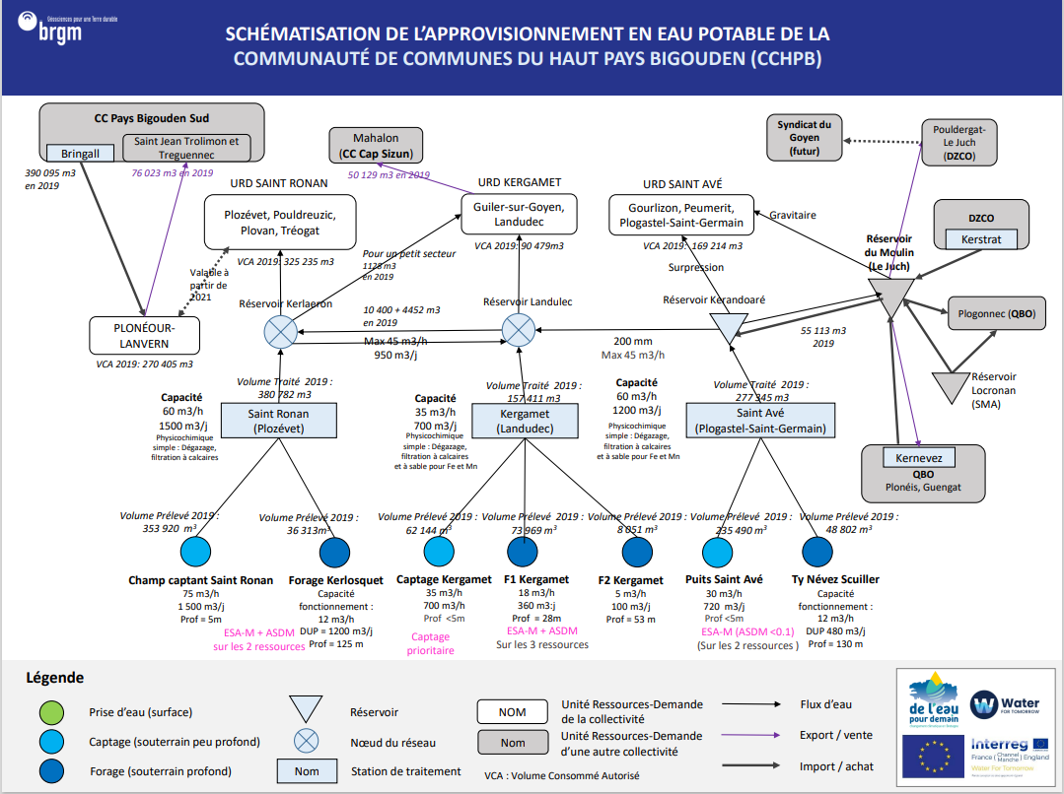
CCHPB
Récapitulatif URD - Stations - Ouvrages
Index | URD | Usines | Ouvrages
1 | Plonéour-Lanvern
2 | Saint-Ronan | Saint-Ronan | Champ Captant Saint-Ronan
 |  |  | Forage Kerlosquet
3 | Kergamet | Kergamet | Captage Kergamet
 |  |  | Kergamet F1
 |  |  | Kergamet F2
4 | Saint-Avé | Saint-Avé | Puits Saint-Avé
 |  |  | Ty Névez Scuiller

Bilan Ressources Besoins
URD 1 |  | Ressources |  |  |  |  |  |  |  | Besoins | Bilans |  |  |  |  |  | URD 1
 |  | Capacité |  | Année moyenne |  |  | Année sèche |  |  |  | Année moyenne |  |  | Année sèche
PLONEOUR-LANVERN | Mois | Capacité Usines | Capacité Ouvrages (DUP) | Productivité Hydrologique Ouvrages | Production Maximun | Production Maximum effective (rendement inclus) | Productivité Hydrologique Ouvrages | Production Maximun | Production Maximum effective (rendement inclus) | Demande | Bilan | Besoin Externe (Rendement inclus) | Offre Externe | Bilan | Besoin Externe (Rendement inclus) | Offre Externe | PLONEOUR-LANVERN
 | Janvier | - | - | - | - | - | - | - | - | 21,436 | -21,436 | 23,050 | - | -21,436 | 23,050 | -
 | Février | - | - | - | - | - | - | - | - | 19,419 | -19,419 | 20,880 | - | -19,419 | 20,880 | -
 | Mars | - | - | - | - | - | - | - | - | 21,232 | -21,232 | 22,830 | - | -21,232 | 22,830 | -
 | Avril | - | - | - | ² | - | - | - | - | 21,355 | -21,355 | 22,962 | - | -21,355 | 22,962 | -
 | Mai | - | - | - | - | - | - | - | - | 22,797 | -22,797 | 24,513 | - | -22,797 | 24,513 | -
 | Juin | - | - | - | - | - | - | - | - | 23,168 | -23,168 | 24,912 | - | -23,168 | 24,912 | -
 | Juillet | - | - | - | - | - | - | - | - | 28,204 | -28,204 | 30,327 | - | -28,204 | 30,327 | -
 | Août | - | - | - | - | - | - | - | - | 27,718 | -27,718 | 29,805 | - | -27,718 | 29,805 | -
 | Septembre | - | - | - | - | - | - | - | - | 22,202 | -22,202 | 23,873 | - | -22,202 | 23,873 | -
 | Octobre | - | - | - | - | - | - | - | - | 20,696 | -20,696 | 22,254 | - | -20,696 | 22,254 | -
 | Novembre | - | - | - | - | - | - | - | - | 20,678 | -20,678 | 22,234 | - | -20,678 | 22,234 | -
 | Décembre | - | - | - | - | - | - | - | - | 20,271 | -20,271 | 21,797 | - | -20,271 | 21,797 | -

URD 2 |  | Ressources |  |  |  |  |  |  |  | Besoins | Bilans |  |  |  |  |  | URD 2
 |  | Capacité |  | Année moyenne |  |  | Année sèche |  |  |  | Année moyenne |  |  | Année sèche
SAINT-RONAN | Mois | Capacité Usines | Capacité Ouvrages (DUP) | Productivité Hydrologique Ouvrages | Production Maximun | Production Maximum effective (rendement inclus) | Productivité Hydrologique Ouvrages | Production Maximun | Production Maximum effective (rendement inclus) | Demande | Bilan | Besoin Externe (Rendement inclus) | Offre Externe | Bilan | Besoin Externe (Rendement inclus) | Offre Externe | SAINT-RONAN
 | Janvier | 46,500 | 49,290 | 49,290 | 46,500 | 40,362 | 39,532 | 39,532 | 34,314 | 25,783 | 14,579 | - | 14,579 | 8,531 | - | 8,531
 | Février | 42,000 | 44,520 | 44,520 | 42,000 | 36,456 | 35,707 | 35,707 | 30,994 | 23,356 | 13,100 | - | 13,100 | 7,637 | - | 7,637
 | Mars | 46,500 | 49,290 | 49,290 | 44,520 | 38,643 | 38,532 | 38,532 | 33,446 | 25,537 | 13,107 | - | 13,107 | 7,909 | - | 7,909
 | Avril | 45,000 | 47,700 | 47,700 | 45,000 | 39,060 | 29,491 | 29,491 | 25,598 | 25,685 | 13,375 | - | 13,375 | -87 | 100 | -
 | Mai | 46,500 | 49,290 | 49,290 | 46,500 | 40,362 | 23,560 | 23,560 | 20,450 | 27,419 | 12,943 | - | 12,943 | -6,969 | 8,029 | -
 | Juin | 45,000 | 47,700 | 47,700 | 45,000 | 39,060 | 18,728 | 18,728 | 16,256 | 27,866 | 11,194 | - | 11,194 | -11,611 | 13,376 | -
 | Juillet | 46,500 | 49,290 | 49,290 | 46,500 | 40,362 | 17,008 | 17,008 | 14,763 | 33,923 | 6,439 | - | 6,439 | -19,160 | 22,073 | -
 | Août | 46,500 | 49,290 | 49,290 | 46,500 | 40,362 | 15,566 | 15,566 | 13,511 | 33,339 | 7,023 | - | 7,023 | -19,828 | 22,843 | -
 | Septembre | 45,000 | 47,700 | 47,700 | 45,000 | 39,060 | 13,666 | 13,666 | 11,862 | 26,704 | 12,356 | - | 12,356 | -14,841 | 17,098 | -
 | Octobre | 46,500 | 49,290 | 49,290 | 46,500 | 40,362 | 13,531 | 13,531 | 11,745 | 24,893 | 15,469 | - | 15,469 | -13,148 | 15,147 | -
 | Novembre | 45,000 | 47,700 | 47,700 | 45,000 | 39,060 | 14,051 | 14,051 | 12,196 | 24,871 | 14,189 | - | 14,189 | -12,675 | 14,602 | -
 | Décembre | 46,500 | 49,290 | 49,290 | 46,500 | 40,362 | 27,951 | 27,951 | 24,262 | 24,381 | 15,981 | - | 15,981 | -120 | 138 | -

URD 3 |  | Ressources |  |  |  |  |  |  |  | Besoins | Bilans |  |  |  |  |  | URD 3
 |  | Capacité |  | Année moyenne |  |  | Année sèche |  |  |  | Année moyenne |  |  | Année sèche
KERGAMET | Mois | Capacité Usines | Capacité Ouvrages (DUP) | Productivité Hydrologique Ouvrages | Production Maximun | Production Maximum effective (rendement inclus) | Productivité Hydrologique Ouvrages | Production Maximun | Production Maximum effective (rendement inclus) | Demande | Bilan | Besoin Externe (Rendement inclus) | Offre Externe | Bilan | Besoin Externe (Rendement inclus) | Offre Externe | KERGAMET
 | Janvier | 21,700 | 35,960 | 35,960 | 21,700 | 19,291 | 29,280 | 21,700 | 19,291 | 7,173 | 12,119 | - | 12,119 | 12,119 | - | 12,119
 | Février | 19,600 | 32,480 | 32,493 | 19,600 | 17,424 | 26,450 | 19,600 | 17,424 | 6,498 | 10,927 | - | 10,927 | 10,927 | - | 10,927
 | Mars | 21,700 | 35,960 | 34,870 | 21,700 | 19,291 | 28,905 | 21,700 | 19,291 | 7,104 | 12,187 | - | 12,187 | 12,187 | - | 12,187
 | Avril | 21,000 | 34,800 | 31,043 | 21,000 | 18,669 | 24,304 | 21,000 | 18,669 | 7,146 | 11,523 | - | 11,523 | 11,523 | - | 11,523
 | Mai | 21,700 | 35,960 | 30,057 | 21,700 | 19,291 | 21,712 | 21,700 | 19,291 | 7,628 | 11,663 | - | 11,663 | 11,663 | - | 11,663
 | Juin | 21,000 | 34,800 | 27,578 | 21,000 | 18,669 | 18,654 | 18,654 | 16,584 | 7,752 | 10,917 | - | 10,917 | 8,831 | - | 8,831
 | Juillet | 21,700 | 35,960 | 25,748 | 21,700 | 19,291 | 19,259 | 19,259 | 17,121 | 9,437 | 9,854 | - | 9,854 | 7,684 | - | 7,684
 | Août | 21,700 | 35,960 | 24,054 | 21,700 | 19,291 | 18,338 | 18,338 | 16,302 | 9,275 | 10,017 | - | 10,017 | 7,027 | - | 7,027
 | Septembre | 21,000 | 34,800 | 21,927 | 21,000 | 18,669 | 17,239 | 17,239 | 15,326 | 7,429 | 11,240 | - | 11,240 | 7,897 | - | 7,897
 | Octobre | 21,700 | 11,960 | 23,229 | 21,700 | 19,291 | 17,342 | 17,342 | 15,417 | 6,925 | 12,366 | - | 12,366 | 8,492 | - | 8,492
 | Novembre | 21,000 | 34,800 | 30,607 | 21,000 | 18,669 | 17,388 | 17,388 | 15,458 | 6,919 | 11,750 | - | 11,750 | 8,539 | - | 8,539
 | Décembre | 21,700 | 35,960 | 35,960 | 21,700 | 19,291 | 23,138 | 21,700 | 19,291 | 6,783 | 12,508 | - | 12,508 | 12,508 | - | 12,508

URD 4 |  | Ressources |  |  |  |  |  |  |  | Besoins | Bilans |  |  |  |  |  | URD 4
 |  | Capacité |  | Année moyenne |  |  | Année sèche |  |  |  | Année moyenne |  |  | Année sèche
SAINT-AVE | Mois | Capacité Usines | Capacité Ouvrages (DUP) | Productivité Hydrologique Ouvrages | Production Maximun | Production Maximum effective (rendement inclus) | Productivité Hydrologique Ouvrages | Production Maximun | Production Maximum effective (rendement inclus) | Demande | Bilan | Besoin Externe (Rendement inclus) | Offre Externe | Bilan | Besoin Externe (Rendement inclus) | Offre Externe | SAINT-AVE
 | Janvier | 37,200 | 26,040 | 26,040 | 26,040 | 23,150 | 21,099 | 21,099 | 18,757 | 13,415 | 9,735 | - | 9,735 | 5,343 | - | 5,343
 | Février | 33,600 | 23,520 | 23,536 | 23,536 | 20,923 | 19,059 | 19,059 | 16,943 | 12,152 | 8,771 | - | 8,771 | 4,791 | - | 4,791
 | Mars | 37,200 | 26,040 | 24,732 | 23,536 | 20,923 | 20,744 | 20,744 | 18,441 | 13,286 | 7,637 | - | 7,637 | 5,155 | - | 5,155
 | Avril | 36,000 | 25,200 | 20,692 | 24,732 | 21,987 | 16,941 | 16,941 | 15,061 | 13,364 | 8,623 | - | 8,623 | 1,697 | - | 1,697
 | Mai | 37,200 | 26,040 | 18,956 | 20,692 | 18,395 | 14,655 | 14,655 | 13,028 | 14,266 | 4,129 | - | 4,129 | -1,238 | 1,392 | -
 | Juin | 36,000 | 25,200 | 16,534 | 18,956 | 16,852 | 12,330 | 12,330 | 10,961 | 14,498 | 2,353 | - | 2,353 | -3,537 | 3,979 | -
 | Juillet | 37,200 | 26,040 | 13,785 | 16,534 | 14,699 | 12,329 | 12,329 | 10,960 | 17,650 | -2,951 | 3,319 | - | -6,689 | 7,525 | -
 | Août | 37,200 | 26,040 | 11,753 | 13,785 | 12,255 | 11,631 | 11,631 | 10,340 | 17,346 | -5,091 | 5,726 | - | -7,006 | 7,881 | -
 | Septembre | 36,000 | 25,200 | 9,753 | 11,753 | 10,449 | 10,767 | 10,767 | 9,572 | 13,894 | -3,445 | 3,875 | - | -4,321 | 4,861 | -
 | Octobre | 37,200 | 26,040 | 10,762 | 9,753 | 8,670 | 10,794 | 10,794 | 9,596 | 12,951 | -4,281 | 4,816 | - | -3,355 | 3,774 | -
 | Novembre | 36,000 | 25,200 | 20,168 | 10,762 | 9,568 | 10,906 | 10,906 | 9,696 | 12,940 | -3,372 | 3,793 | - | -3,244 | 3,649 | -
 | Décembre | 37,200 | 26,040 | 26,040 | 26,040 | 23,150 | 16,107 | 16,107 | 14,319 | 12,685 | 10,464 | - | 10,464 | 1,634 | - | 1,634

CCPF
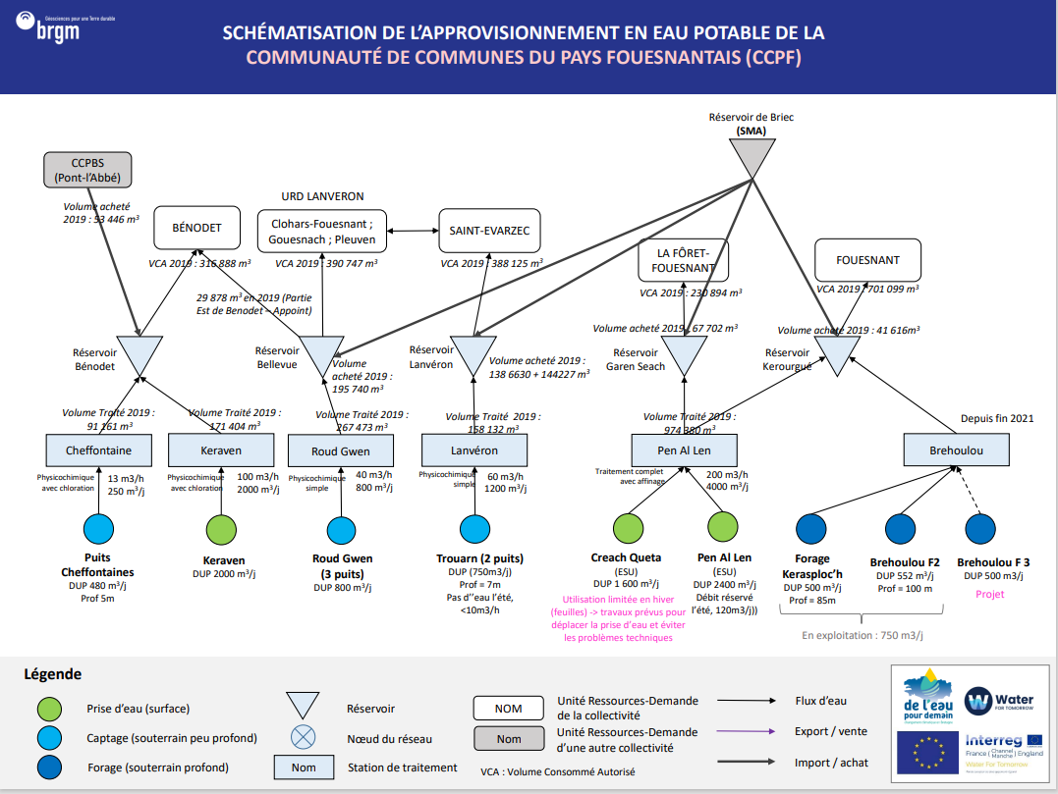
CCPF

Récapitulatif URD - Stations - Ouvrages
Index | URD | Usines | Ouvrages
1 | Benodet | Station de Cheffontaine | Cheffontaine
 |  | Usine de Keraven | Keraven
2 | Lanveron | Station de Roud Guen | Roud Gwen
3 | Saint-Evarzec | Station de Lanveron | Trouarn
4 | La-Fôret-Fouesnant | Usine de Penalen | Creach Queta
 |  |  | Penalen
5 | Fouesnant | Brehoulou | Forage Kerasploc'h
 |  |  | Brehoulou F2
 |  |  | Brehoulou F3

Bilan Ressources Besoins
URD 1 |  |  | Ressources (détail)
 |  |  | Capacité |  | Année moyenne |  |  | Année sèche
BENODET | Usines | Mois | Capacité Usines | Capacité Ouvrages (DUP) | Productivité Hydrologique Ouvrages | Production Maximun | Production Maximum effective (rendement inclus) | Productivité Hydrologique Ouvrages | Production Maximun | Production Maximum effective (rendement inclus)
 | CHEFFEFONTAINES | Janvier | 7,750 | 14,880 | 14,890 | 7,750 | 7,150 | 11,904 | 7,750 | 7,150
 |  | Février | 7,000 | 13,440 | 12,765 | 7,000 | 6,458 | 10,752 | 7,000 | 6,458
 |  | Mars | 7,750 | 14,880 | 12,218 | 7,750 | 7,150 | 11,578 | 7,750 | 7,150
 |  | Avril | 7,500 | 14,400 | 10,483 | 7,500 | 6,920 | 8,711 | 7,500 | 6,920
 |  | Mai | 7,750 | 14,880 | 9,763 | 7,750 | 7,150 | 6,801 | 6,801 | 6,275
 |  | Juin | 7,500 | 14,400 | 7,623 | 7,500 | 6,920 | 5,310 | 5,310 | 4,899
 |  | Juillet | 7,750 | 14,880 | 6,716 | 6,716 | 6,196 | 4,663 | 4,663 | 4,302
 |  | Août | 7,750 | 14,880 | 5,759 | 5,759 | 5,313 | 4,218 | 4,218 | 3,892
 |  | Septembre | 7,500 | 14,400 | 5,952 | 5,952 | 5,491 | 3,625 | 3,625 | 3,344
 |  | Octobre | 7,750 | 14,880 | 11,909 | 7,750 | 7,150 | 3,570 | 3,570 | 3,294
 |  | Novembre | 7,500 | 14,400 | 14,400 | 7,500 | 6,920 | 3,750 | 3,750 | 3,460
 |  | Décembre | 7,750 | 14,880 | 11,904 | 7,750 | 7,150 | 8,249 | 7,750 | 7,150
 | KERAVEN | Janvier | 62,000 | 62,000 | 62,000 | 62,000 | 57,201 | 62,000 | 62,000 | 57,201
 |  | Février | 56,000 | 56,000 | 56,000 | 56,000 | 51,666 | 56,000 | 56,000 | 51,666
 |  | Mars | 62,000 | 62,000 | 62,000 | 62,000 | 57,201 | 62,000 | 62,000 | 57,201
 |  | Avril | 60,000 | 60,000 | 60,000 | 60,000 | 55,356 | 60,000 | 60,000 | 55,356
 |  | Mai | 62,000 | 62,000 | 62,000 | 62,000 | 57,201 | 62,000 | 62,000 | 57,201
 |  | Juin | 60,000 | 60,000 | 60,000 | 60,000 | 55,356 | 60,000 | 60,000 | 55,356
 |  | Juillet | 62,000 | 62,000 | 62,000 | 62,000 | 57,201 | 48,881 | 48,881 | 45,097
 |  | Août | 62,000 | 62,000 | 62,000 | 62,000 | 57,201 | 40,014 | 40,014 | 36,917
 |  | Septembre | 60,000 | 60,000 | 60,000 | 60,000 | 55,356 | 30,000 | 30,000 | 27,678
 |  | Octobre | 62,000 | 62,000 | 62,000 | 62,000 | 57,201 | 39,820 | 39,820 | 36,738
 |  | Novembre | 60,000 | 60,000 | 60,000 | 60,000 | 55,356 | 60,000 | 60,000 | 55,356
 |  | Décembre | 62,000 | 62,000 | 62,000 | 62,000 | 57,201 | 62,000 | 62,000 | 57,201
 |  |  | Ressources (Total) |  |  |  |  |  |  |  | Besoins | Bilans
 |  |  | Capacité |  | Année moyenne |  |  | Année sèche |  |  |  | Année moyenne |  |  | Année sèche |  |  | URD 1
 |  | Mois | Capacité Usines | Capacité Ouvrages (DUP) | Productivité Hydrologique Ouvrages | Production Maximun | Production Maximum effective (rendement inclus) | Productivité Hydrologique Ouvrages | Production Maximun | Production Maximum effective (rendement inclus) | Demande | Bilan | Besoin Externe (Rendement inclus) | Offre Externe | Bilan | Besoin Externe (Rendement inclus) | Offre Externe | BENODET
 | TOTAL | Janvier | 69,750 | 76,880 | 76,890 | 69,750 | 64,351 | 73,904 | 69,750 | 64,351 | 22,651 | 41,700 | - | 41,700 | 41,700 | - | 41,700
 |  | Février | 63,000 | 69,440 | 68,765 | 63,000 | 58,124 | 66,752 | 63,000 | 58,124 | 19,096 | 39,028 | - | 39,028 | 39,028 | - | 39,028
 | Demande | Production Maximum effective (année sèche) | Production Maximum effective (année moyenne)
Janvier | 66,600 | 40,734 | 40,734
Février | 61,477 | 36,792 | 36,792
Mars | 67,042 | 40,734 | 40,734
Avril | 67,432 | 39,420 | 39,420
Mai | 70,015 | 22,630 | 40,734
Juin | 73,431 | 10,950 | 19,365
Juillet | 90,508 | 0 | 4,143
Août | 95,631 | 0 | 1,845
Septembre | 70,856 | 0 | -
Octobre | 64,892 | 0 | 3,966
Novembre | 61,032 | 21,900 | 39,420
Décembre | 64,038 | 40,734 | 40,734
 |  | Mars | 69,750 | 76,880 | 74,218 | 69,750 | 64,351 | 73,578 | 69,750 | 64,351 | 22,723 | 41,628 | - | 41,628 | 41,628 | - | 41,628
 |  | Avril | 67,500 | 74,400 | 70,483 | 67,500 | 62,276 | 68,711 | 67,500 | 62,276 | 30,079 | 32,196 | - | 32,196 | 32,196 | - | 32,196
 |  | Mai | 69,750 | 76,880 | 71,763 | 69,750 | 64,351 | 68,801 | 68,801 | 63,476 | 24,678 | 39,674 | - | 39,674 | 38,798 | - | 38,798
 |  | Juin | 67,500 | 74,400 | 67,623 | 67,500 | 62,276 | 65,310 | 65,310 | 60,255 | 27,151 | 35,124 | - | 35,124 | 33,104 | - | 33,104
 |  | Juillet | 69,750 | 76,880 | 68,716 | 68,716 | 63,398 | 53,543 | 53,543 | 49,399 | 41,079 | 22,318 | - | 22,318 | 8,320 | - | 8,320
 |  | Août | 69,750 | 76,880 | 67,759 | 67,759 | 62,514 | 44,232 | 44,232 | 40,809 | 38,822 | 23,693 | - | 23,693 | 1,987 | - | 1,987
 |  | Septembre | 67,500 | 74,400 | 65,952 | 65,952 | 60,847 | 33,625 | 33,625 | 31,022 | 26,575 | 34,272 | - | 34,272 | 4,447 | - | 4,447
 |  | Octobre | 69,750 | 76,880 | 73,909 | 69,750 | 64,351 | 43,390 | 43,390 | 40,031 | 22,446 | 41,905 | - | 41,905 | 17,585 | - | 17,585
 |  | Novembre | 67,500 | 74,400 | 74,400 | 67,500 | 62,276 | 63,750 | 63,750 | 58,816 | 14,854 | 47,422 | - | 47,422 | 43,962 | - | 43,962
 |  | Décembre | 69,750 | 76,880 | 73,904 | 69,750 | 64,351 | 70,249 | 69,750 | 64,351 | 26,733 | 37,618 | - | 37,618 | 37,618 | - | 37,618

URD 2 |  | Ressources |  |  |  |  |  |  |  |  | Besoins | Bilans |  |  |  |  |  | URD 2
 |  | Capacité |  | Année moyenne |  |  | Année sèche |  |  |  |  | Année moyenne |  |  | Année sèche
LANVERON | Mois | Capacité Usines | Capacité Ouvrages (DUP) | Productivité Hydrologique Ouvrages | Production Maximun | Production Maximum effective (rendement inclus) | Productivité Hydrologique Ouvrages | Production Maximun | Production Maximum effective (rendement inclus) |  | Demande | Bilan | Besoin Externe (Rendement inclus) | Offre Externe | Bilan | Besoin Externe (Rendement inclus) | Offre Externe | LANVERON
 | Janvier | 24,800 | 23,250 | 23,250 | 23,250 | 20,186 | 18,600 | 18,600 | 16,149 |  | 32,646 | -12,460 | 14,351 | - | -16,497 | 19,001 | -
 | Février | 22,400 | 21,000 | 21,014 | 21,014 | 18,244 | 16,800 | 16,800 | 14,586 |  | 28,182 | -9,938 | 11,447 | - | -13,597 | 15,661 | -
 | Mars | 24,800 | 23,250 | 22,082 | 22,082 | 19,172 | 18,090 | 18,090 | 15,706 |  | 29,542 | -10,370 | 11,945 | - | -13,836 | 15,937 | -
 | Avril | 24,000 | 22,500 | 18,475 | 18,475 | 16,040 | 13,611 | 13,611 | 11,817 |  | 32,240 | -16,200 | 18,659 | - | -20,423 | 23,523 | -
 | Mai | 24,800 | 23,250 | 16,925 | 16,925 | 14,694 | 10,626 | 10,626 | 9,226 |  | 35,808 | -21,114 | 24,320 | - | -26,583 | 30,618 | -
 | Juin | 24,000 | 22,500 | 14,762 | 14,762 | 12,817 | 8,296 | 8,296 | 7,203 |  | 29,886 | -17,069 | 19,660 | - | -22,683 | 26,126 | -
 | Juillet | 24,800 | 23,250 | 12,308 | 12,308 | 10,686 | 7,285 | 7,285 | 6,325 |  | 42,318 | -31,632 | 36,434 | - | -35,993 | 41,457 | -
 | Août | 24,800 | 23,250 | 10,494 | 10,494 | 9,111 | 6,591 | 6,591 | 5,722 |  | 35,894 | -26,784 | 30,849 | - | -30,172 | 34,753 | -
 | Septembre | 24,000 | 22,500 | 8,708 | 8,708 | 7,560 | 5,664 | 5,664 | 4,917 |  | 29,172 | -21,612 | 24,893 | - | -24,255 | 27,937 | -
 | Octobre | 24,800 | 23,250 | 9,609 | 9,609 | 8,343 | 5,578 | 5,578 | 4,843 |  | 28,115 | -19,772 | 22,773 | - | -23,271 | 26,804 | -
 | Novembre | 24,000 | 22,500 | 18,007 | 18,007 | 15,634 | 5,859 | 5,859 | 5,087 |  | 35,105 | -19,471 | 22,426 | - | -30,018 | 34,574 | -
 | Décembre | 24,800 | 23,250 | 23,250 | 23,250 | 20,186 | 12,889 | 12,889 | 11,190 |  | 27,340 | -7,154 | 8,240 | - | -16,150 | 18,601 | -

 | Demande | Production Maximum effective (année sèche) | Production Maximum effective (année moyenne)
Janvier | 32,426 | 40,734 | 40,734
Février | 27,993 | 36,792 | 36,792
Mars | 29,344 | 40,734 | 40,734
Avril | 32,023 | 39,420 | 39,420
Mai | 35,568 | 22,630 | 40,734
Juin | 29,685 | 10,950 | 19,365
Juillet | 42,034 | 0 | 4,143
Août | 35,654 | 0 | 1,845
Septembre | 28,976 | 0 | -
Octobre | 27,926 | 0 | 3,966
Novembre | 34,869 | 21,900 | 39,420
Décembre | 27,156 | 40,734 | 40,734
URD 3 |  | Ressources |  |  |  |  |  |  |  |  | Besoins | Bilans |  |  |  |  |  | URD 3
 |  | Capacité |  | Année moyenne |  |  | Année sèche |  |  |  |  | Année moyenne |  |  | Année sèche
SAINT-EVARZEC | Mois | Capacité Usines | Capacité Ouvrages (DUP) | Productivité Hydrologique Ouvrages | Production Maximun | Production Maximum effective (rendement inclus) | Productivité Hydrologique Ouvrages | Production Maximun | Production Maximum effective (rendement inclus) |  | Demande | Bilan | Besoin Externe (Rendement inclus) | Offre Externe | Bilan | Besoin Externe (Rendement inclus) | Offre Externe | SAINT-EVARZEC
 | Janvier | 12,400 | 23,250 | 23,250 | 12,400 | 10,766 | 18,600 | 12,400 | 10,766 |  | 32,426 | -21,661 | 24,949 | - | -21,661 | 24,949 | -
 | Février | 11,200 | 21,000 | 21,014 | 11,200 | 9,724 | 16,800 | 11,200 | 9,724 |  | 27,993 | -18,269 | 21,043 | - | -18,269 | 21,043 | -
 | Mars | 12,400 | 23,250 | 22,082 | 12,400 | 10,766 | 18,090 | 12,400 | 10,766 |  | 29,344 | -18,578 | 21,398 | - | -18,578 | 21,398 | -
 | Avril | 12,000 | 22,500 | 18,475 | 12,000 | 10,418 | 13,611 | 12,000 | 10,418 |  | 32,023 | -21,605 | 24,885 | - | -21,605 | 24,885 | -
 | Mai | 12,400 | 23,250 | 16,925 | 12,400 | 10,766 | 10,626 | 10,626 | 9,226 |  | 35,568 | -24,802 | 28,568 | - | -26,342 | 30,341 | -
 | Juin | 12,000 | 22,500 | 14,762 | 12,000 | 10,418 | 8,296 | 8,296 | 7,203 |  | 29,685 | -19,267 | 22,192 | - | -22,482 | 25,895 | -
 | Juillet | 12,400 | 23,250 | 12,308 | 12,308 | 10,686 | 7,285 | 7,285 | 6,325 |  | 42,034 | -31,348 | 36,107 | - | -35,709 | 41,130 | -
 | Août | 12,400 | 23,250 | 10,494 | 10,494 | 9,111 | 6,591 | 6,591 | 5,722 |  | 35,654 | -26,543 | 30,572 | - | -29,931 | 34,475 | -
 | Septembre | 12,000 | 22,500 | 8,708 | 8,708 | 7,560 | 5,664 | 5,664 | 4,917 |  | 28,976 | -21,416 | 24,667 | - | -24,059 | 27,711 | -
 | Octobre | 12,400 | 23,250 | 9,609 | 9,609 | 8,343 | 5,578 | 5,578 | 4,843 |  | 27,926 | -19,583 | 22,556 | - | -23,083 | 26,587 | -
 | Novembre | 12,000 | 22,500 | 18,007 | 12,000 | 10,418 | 5,859 | 5,859 | 5,087 |  | 34,869 | -24,451 | 28,163 | - | -29,782 | 34,303 | -
 | Décembre | 12,400 | 23,250 | 23,250 | 12,400 | 10,766 | 12,889 | 12,400 | 10,766 |  | 27,156 | -16,391 | 18,879 | - | -16,391 | 18,879 | -

URD 4 |  | Ressources |  |  |  |  |  |  |  |  | Besoins | Bilans |  |  |  |  |  | URD 4
 |  | Capacité |  | Année moyenne |  |  | Année sèche |  |  |  |  | Année moyenne |  |  | Année sèche
LA FORET-FOUESNANT | Mois | Capacité Usines | Capacité Ouvrages (DUP) | Productivité Hydrologique Ouvrages | Production Maximun | Production Maximum effective (rendement inclus) | Productivité Hydrologique Ouvrages | Production Maximun | Production Maximum effective (rendement inclus) |  | Demande | Bilan | Besoin Externe (Rendement inclus) | Offre Externe | Bilan | Besoin Externe (Rendement inclus) | Offre Externe | LA FORET-FOUESNANT
 | Janvier | 124,000 | 124,000 | 124,000 | 124,000 | 87,792 | 124,000 | 124,000 | 87,792 |  | 19,290 | 68,502 | - | 68,502 | 68,502 | - | 68,502
 | Février | 112,000 | 112,000 | 112,000 | 112,000 | 79,296 | 112,000 | 112,000 | 79,296 |  | 16,653 | 62,643 | - | 62,643 | 62,643 | - | 62,643
 | Mars | 124,000 | 124,000 | 124,000 | 112,000 | 79,296 | 124,000 | 124,000 | 87,792 |  | 17,456 | 61,840 | - | 61,840 | 70,336 | - | 70,336
 | Avril | 120,000 | 120,000 | 120,000 | 120,000 | 84,960 | 120,000 | 120,000 | 84,960 |  | 19,051 | 65,909 | - | 65,909 | 65,909 | - | 65,909
 | Mai | 124,000 | 124,000 | 124,000 | 120,000 | 84,960 | 124,000 | 124,000 | 87,792 |  | 21,159 | 63,801 | - | 63,801 | 66,633 | - | 66,633
 | Juin | 120,000 | 120,000 | 120,000 | 120,000 | 84,960 | 120,000 | 120,000 | 84,960 |  | 17,660 | 67,300 | - | 67,300 | 67,300 | - | 67,300
 | Juillet | 124,000 | 124,000 | 124,000 | 120,000 | 84,960 | 97,762 | 97,762 | 69,215 |  | 25,006 | 59,954 | - | 59,954 | 44,209 | - | 44,209
 | Août | 124,000 | 124,000 | 124,000 | 124,000 | 87,792 | 80,028 | 80,028 | 56,660 |  | 21,210 | 66,582 | - | 66,582 | 35,450 | - | 35,450
 | Septembre | 120,000 | 120,000 | 120,000 | 120,000 | 84,960 | 60,000 | 60,000 | 42,480 |  | 17,238 | 67,722 | - | 67,722 | 25,242 | - | 25,242
 | Octobre | 124,000 | 124,000 | 124,000 | 120,000 | 84,960 | 79,639 | 79,639 | 56,385 |  | 16,613 | 68,347 | - | 68,347 | 39,772 | - | 39,772
 | Novembre | 120,000 | 120,000 | 120,000 | 120,000 | 84,960 | 120,000 | 120,000 | 84,960 |  | 20,744 | 64,216 | - | 64,216 | 64,216 | - | 64,216
 | Décembre | 124,000 | 124,000 | 124,000 | 124,000 | 87,792 | 124,000 | 124,000 | 87,792 |  | 16,155 | 71,637 | - | 71,637 | 71,637 | - | 71,637

URD 5 |  | Ressources |  |  |  |  |  |  |  |  | Besoins | Bilans |  |  |  |  |  | URD 5
 |  | Capacité |  | Année moyenne |  |  | Année sèche |  |  |  |  | Année moyenne |  |  | Année sèche
FOUESNANT | Mois | Capacité Usines | Capacité Ouvrages (DUP) | Productivité Hydrologique Ouvrages | Production Maximun | Production Maximum effective (rendement inclus) | Productivité Hydrologique Ouvrages | Production Maximun | Production Maximum effective (rendement inclus) |  | Demande | Bilan | Besoin Externe (Rendement inclus) | Offre Externe | Bilan | Besoin Externe (Rendement inclus) | Offre Externe | FOUESNANT
 | Janvier | 30,876 | 48,112 | 48,112 | 30,876 | 25,349 | 40,218 | 30,876 | 25,349 |  | 50,115 | -24,765 | 30,165 | - | -24,765 | 30,165 | -
 | Février | 27,888 | 43,456 | 43,456 | 27,888 | 22,896 | 36,335 | 27,888 | 22,896 |  | 42,249 | -19,353 | 23,573 | - | -19,353 | 23,573 | -
 | Mars | 30,876 | 48,112 | 48,112 | 30,876 | 25,349 | 40,557 | 30,876 | 25,349 |  | 50,274 | -24,925 | 30,359 | - | -24,925 | 30,359 | -
 | Avril | 29,880 | 46,560 | 46,560 | 29,880 | 24,531 | 39,140 | 29,880 | 24,531 |  | 66,549 | -42,017 | 51,178 | - | -42,017 | 51,178 | -
 | Mai | 30,876 | 48,112 | 48,112 | 30,876 | 25,349 | 39,792 | 30,876 | 25,349 |  | 54,598 | -29,249 | 35,626 | - | -29,249 | 35,626 | -
 | Juin | 29,880 | 46,560 | 46,560 | 29,880 | 24,531 | 36,813 | 29,880 | 24,531 |  | 60,070 | -35,539 | 43,287 | - | -35,539 | 43,287 | -
 | Juillet | 30,876 | 48,112 | 48,112 | 30,876 | 25,349 | 42,036 | 30,876 | 25,349 |  | 90,886 | -65,537 | 79,825 | - | -65,537 | 79,825 | -
 | Août | 30,876 | 48,112 | 48,112 | 30,876 | 25,349 | 41,115 | 30,876 | 25,349 |  | 85,891 | -60,542 | 73,741 | - | -60,542 | 73,741 | -
 | Septembre | 29,880 | 46,560 | 46,560 | 29,880 | 24,531 | 40,329 | 29,880 | 24,531 |  | 58,797 | -34,265 | 41,736 | - | -34,265 | 41,736 | -
 | Octobre | 30,876 | 16,552 | 48,112 | 30,876 | 25,349 | 40,944 | 30,876 | 25,349 |  | 49,661 | -24,312 | 29,613 | - | -24,312 | 29,613 | -
 | Novembre | 29,880 | 46,560 | 46,560 | 29,880 | 24,531 | 40,214 | 29,880 | 24,531 |  | 32,863 | -8,332 | 10,148 | - | -8,332 | 10,148 | -
 | Décembre | 30,876 | 48,112 | 48,112 | 30,876 | 25,349 | 37,478 | 30,876 | 25,349 |  | 59,147 | -33,797 | 41,166 | - | -33,797 | 41,166 | -

CCPCP 1- Secteur Cast
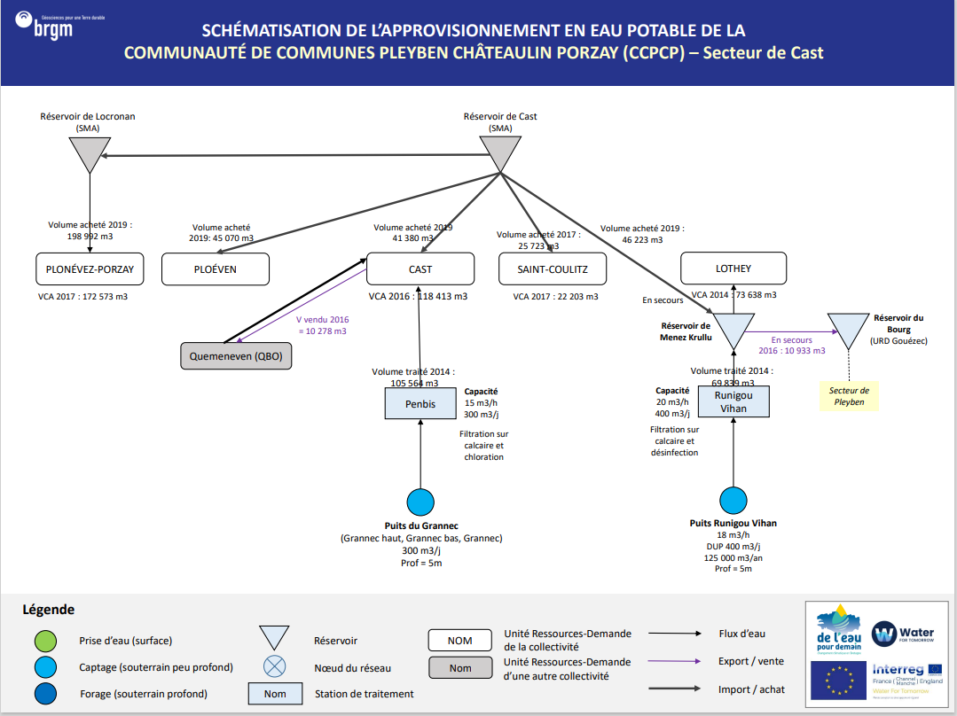
CCPCP - Secteur de Cast
Récapitulatif URD - Stations - Ouvrages
Index | URD | Usines | Ouvrages
1 | Plonévez-Porzay
2 | Ploéven
3 | Cast | Station de Penbis | Puits du Grannec
4 | Saint-Coulitz
5 | Lothey | Station de Runigou Vihan | Puits Runigou Vihan

Bilan Ressources Besoins
URD 1 |  | Ressources |  |  |  |  |  |  |  | Besoins | Bilans |  |  |  |  |  | URD 1
 |  | Capacité |  | Année moyenne |  |  | Année sèche |  |  |  | Année moyenne |  |  | Année sèche
 | Demande | Production Maximum effective (année sèche) | Production Maximum effective (année moyenne)
Janvier | 66,600 | 40,734 | 40,734
Février | 61,477 | 36,792 | 36,792
Mars | 67,042 | 40,734 | 40,734
Avril | 67,432 | 39,420 | 39,420
Mai | 70,015 | 22,630 | 40,734
Juin | 73,431 | 10,950 | 19,365
Juillet | 90,508 | 0 | 4,143
Août | 95,631 | 0 | 1,845
Septembre | 70,856 | 0 | -
Octobre | 64,892 | 0 | 3,966
Novembre | 61,032 | 21,900 | 39,420
Décembre | 64,038 | 40,734 | 40,734
PLONEVEZ-PORZAY | Mois | Capacité Usines | Capacité Ouvrages (DUP) | Productivité Hydrologique Ouvrages | Production Maximun | Production Maximum effective (rendement inclus) | Productivité Hydrologique Ouvrages | Production Maximun | Production Maximum effective (rendement inclus) | Demande | Bilan | Besoin Externe (Rendement inclus) | Offre Externe | Bilan | Besoin Externe (Rendement inclus) | Offre Externe | PLONEVEZ-PORZAY
 | Janvier | - | - | - | - | - | - | - | - | 11,827 | -11,827 | 14,565 | - | -11,827 | 14,565 | -
 | Février | - | - | - | - | - | - | - | - | 11,362 | -11,362 | 13,993 | - | -11,362 | 13,993 | -
 | Mars | - | - | - | - | - | - | - | - | 13,638 | -13,638 | 16,796 | - | -13,638 | 16,796 | -
 | Avril | - | - | - | - | - | - | - | - | 14,034 | -14,034 | 17,284 | - | -14,034 | 17,284 | -
 | Mai | - | - | - | - | - | - | - | - | 14,008 | -14,008 | 17,251 | - | -14,008 | 17,251 | -
 | Juin | - | - | - | - | - | - | - | - | 15,030 | -15,030 | 18,509 | - | -15,030 | 18,509 | -
 | Juillet | - | - | - | - | - | - | - | - | 20,103 | -20,103 | 24,757 | - | -20,103 | 24,757 | -
 | Août | - | - | - | - | - | - | - | - | 20,922 | -20,922 | 25,765 | - | -20,922 | 25,765 | -
 | Septembre | - | - | - | - | - | - | - | - | 14,049 | -14,049 | 17,302 | - | -14,049 | 17,302 | -
 | Octobre | - | - | - | - | - | - | - | - | 14,957 | -14,957 | 18,420 | - | -14,957 | 18,420 | -
 | Novembre | - | - | - | - | - | - | - | - | 9,958 | -9,958 | 12,263 | - | -9,958 | 12,263 | -
 | Décembre | - | - | - | - | - | - | - | - | 12,686 | -12,686 | 15,623 | - | -12,686 | 15,623 | -

 | Demande | Production Maximum effective (année sèche) | Production Maximum effective (année moyenne)
Janvier | 25,783 | 40,734 | 40,734
Février | 23,356 | 36,792 | 36,792
Mars | 25,537 | 40,734 | 40,734
Avril | 25,685 | 39,420 | 39,420
Mai | 27,419 | 22,630 | 40,734
Juin | 27,866 | 10,950 | 19,365
Juillet | 33,923 | 0 | 4,143
Août | 33,339 | 0 | 1,845
Septembre | 26,704 | 0 | -
Octobre | 24,893 | 0 | 3,966
Novembre | 24,871 | 21,900 | 39,420
Décembre | 24,381 | 40,734 | 40,734
 | Demande | Production Maximum effective (année sèche) | Production Maximum effective (année moyenne)
Janvier | 66,600 | 40,734 | 40,734
Février | 61,477 | 36,792 | 36,792
Mars | 67,042 | 40,734 | 40,734
Avril | 67,432 | 39,420 | 39,420
Mai | 70,015 | 22,630 | 40,734
Juin | 73,431 | 10,950 | 19,365
Juillet | 90,508 | 0 | 4,143
Août | 95,631 | 0 | 1,845
Septembre | 70,856 | 0 | -
Octobre | 64,892 | 0 | 3,966
Novembre | 61,032 | 21,900 | 39,420
Décembre | 64,038 | 40,734 | 40,734
URD 2 |  | Ressources |  |  |  |  |  |  |  | Besoins | Bilans |  |  |  |  |  | URD 2
 |  | Capacité |  | Année moyenne |  |  | Année sèche |  |  |  | Année moyenne |  |  | Année sèche
PLOEVEN | Mois | Capacité Usines | Capacité Ouvrages (DUP) | Productivité Hydrologique Ouvrages | Production Maximun | Production Maximum effective (rendement inclus) | Productivité Hydrologique Ouvrages | Production Maximun | Production Maximum effective (rendement inclus) | Demande | Bilan | Besoin Externe (Rendement inclus) | Offre Externe | Bilan | Besoin Externe (Rendement inclus) | Offre Externe | PLOEVEN
 | Janvier | - | - | - | - | - | - | - | - | 3,964 | -3,964 | 4,609 | - | -3,964 | 4,609 | -
 | Février | - | - | - | - | - | - | - | - | 3,444 | -3,444 | 4,005 | - | -3,444 | 4,005 | -
 | Mars | - | - | - | - | - | - | - | - | 4,053 | -4,053 | 4,712 | - | -4,053 | 4,712 | -
 | Avril | - | - | - | - | - | - | - | - | 3,856 | -3,856 | 4,483 | - | -3,856 | 4,483 | -
 | Mai | - | - | - | - | - | - | - | - | 3,983 | -3,983 | 4,632 | - | -3,983 | 4,632 | -
 | Juin | - | - | - | - | - | - | - | - | 4,060 | -4,060 | 4,721 | - | -4,060 | 4,721 | -
 | Juillet | - | - | - | - | - | - | - | - | 5,176 | -5,176 | 6,018 | - | -5,176 | 6,018 | -
 | Août | - | - | - | - | - | - | - | - | 5,129 | -5,129 | 5,964 | - | -5,129 | 5,964 | -
 | Septembre | - | - | - | - | - | - | - | - | 4,311 | -4,311 | 5,012 | - | -4,311 | 5,012 | -
 | Octobre | - | - | - | - | - | - | - | - | 4,071 | -4,071 | 4,734 | - | -4,071 | 4,734 | -
 | Novembre | - | - | - | - | - | - | - | - | 3,823 | -3,823 | 4,446 | - | -3,823 | 4,446 | -
 | Décembre | - | - | - | - | - | - | - | - | 4,130 | -4,130 | 4,802 | - | -4,130 | 4,802 | -

 | Demande | Production Maximum effective (année sèche) | Production Maximum effective (année moyenne)
Janvier | 66,600 | 40,734 | 40,734
Février | 61,477 | 36,792 | 36,792
Mars | 67,042 | 40,734 | 40,734
Avril | 67,432 | 39,420 | 39,420
Mai | 70,015 | 22,630 | 40,734
Juin | 73,431 | 10,950 | 19,365
Juillet | 90,508 | 0 | 4,143
Août | 95,631 | 0 | 1,845
Septembre | 70,856 | 0 | -
Octobre | 64,892 | 0 | 3,966
Novembre | 61,032 | 21,900 | 39,420
Décembre | 64,038 | 40,734 | 40,734
URD 3 |  | Ressources |  |  |  |  |  |  |  | Besoins | Bilans |  |  |  |  |  | URD 3
 |  | Capacité |  | Année moyenne |  |  | Année sèche |  |  |  | Année moyenne |  |  | Année sèche
CAST | Mois | Capacité Usines | Capacité Ouvrages (DUP) | Productivité Hydrologique Ouvrages | Production Maximun | Production Maximum effective (rendement inclus) | Productivité Hydrologique Ouvrages | Production Maximun | Production Maximum effective (rendement inclus) | Demande | Bilan | Besoin Externe (Rendement inclus) | Offre Externe | Bilan | Besoin Externe (Rendement inclus) | Offre Externe | CAST
 | Janvier | 9,300 | 9,300 | 9,300 | 9,300 | 8,041 | 7,440 | 7,440 | 6,433 | 9,911 | -1,870 | 2,163 | - | -3,479 | 4,023 | -
 | Février | 8,400 | 8,400 | 8,406 | 8,400 | 7,263 | 6,720 | 6,720 | 5,810 | 9,075 | -1,813 | 2,097 | - | -3,265 | 3,777 | -
 | Mars | 9,300 | 9,300 | 8,833 | 8,833 | 7,637 | 7,236 | 7,236 | 6,256 | 9,672 | -2,036 | 2,354 | - | -3,416 | 3,951 | -
 | Avril | 9,000 | 9,000 | 7,390 | 7,390 | 6,389 | 5,444 | 5,444 | 4,707 | 9,732 | -3,343 | 3,866 | - | -5,025 | 5,812 | -
 | Mai | 9,300 | 9,300 | 6,770 | 6,770 | 5,853 | 4,251 | 4,251 | 3,675 | 10,270 | -4,416 | 5,108 | - | -6,594 | 7,627 | -
 | Juin | 9,000 | 9,000 | 5,905 | 5,905 | 5,105 | 3,319 | 3,319 | 2,869 | 10,389 | -5,283 | 6,111 | - | -7,520 | 8,697 | -
 | Juillet | 9,300 | 9,300 | 4,923 | 4,923 | 4,257 | 2,914 | 2,914 | 2,520 | 11,404 | -7,147 | 8,267 | - | -8,884 | 10,276 | -
 | Août | 9,300 | 9,300 | 4,198 | 4,198 | 3,629 | 2,636 | 2,636 | 2,279 | 11,464 | -7,834 | 9,061 | - | -9,184 | 10,623 | -
 | Septembre | 9,000 | 9,000 | 3,483 | 3,483 | 3,012 | 2,265 | 2,265 | 1,959 | 9,792 | -6,780 | 7,842 | - | -7,833 | 9,060 | -
 | Octobre | 9,300 | 9,300 | 3,844 | 3,844 | 3,323 | 2,231 | 2,231 | 1,929 | 9,672 | -6,349 | 7,343 | - | -7,743 | 8,956 | -
 | Novembre | 9,000 | 9,000 | 7,203 | 7,203 | 6,228 | 2,344 | 2,344 | 2,026 | 9,075 | -2,848 | 3,294 | - | -7,049 | 8,153 | -
 | Décembre | 9,300 | 9,300 | 9,300 | 9,300 | 8,041 | 5,156 | 5,156 | 4,457 | 8,956 | -915 | 1,059 | - | -4,498 | 5,203 | -

 | Demande | Production Maximum effective (année sèche) | Production Maximum effective (année moyenne)
Janvier | 66,600 | 40,734 | 40,734
Février | 61,477 | 36,792 | 36,792
Mars | 67,042 | 40,734 | 40,734
Avril | 67,432 | 39,420 | 39,420
Mai | 70,015 | 22,630 | 40,734
Juin | 73,431 | 10,950 | 19,365
Juillet | 90,508 | 0 | 4,143
Août | 95,631 | 0 | 1,845
Septembre | 70,856 | 0 | -
Octobre | 64,892 | 0 | 3,966
Novembre | 61,032 | 21,900 | 39,420
Décembre | 64,038 | 40,734 | 40,734
URD 4 |  | Ressources |  |  |  |  |  |  |  | Besoins | Bilans |  |  |  |  |  | URD 4
 |  | Capacité |  | Année moyenne |  |  | Année sèche |  |  |  | Année moyenne |  |  | Année sèche
SAINT-COULITZ | Mois | Capacité Usines | Capacité Ouvrages (DUP) | Productivité Hydrologique Ouvrages | Production Maximun | Production Maximum effective (rendement inclus) | Productivité Hydrologique Ouvrages | Production Maximun | Production Maximum effective (rendement inclus) | Demande | Bilan | Besoin Externe (Rendement inclus) | Offre Externe | Bilan | Besoin Externe (Rendement inclus) | Offre Externe | SAINT-COULITZ
 | Janvier | - | - | - | - | - | - | - | - | 1,855 | -1,855 | 2,149 | - | -1,855 | 2,149 | -
 | Février | - | - | - | - | - | - | - | - | 1,601 | -1,601 | 1,856 | - | -1,601 | 1,856 | -
 | Mars | - | - | - | - | - | - | - | - | 1,679 | -1,679 | 1,945 | - | -1,679 | 1,945 | -
 | Avril | - | - | - | - | - | - | - | - | 1,832 | -1,832 | 2,123 | - | -1,832 | 2,123 | -
 | Mai | - | - | - | - | - | - | - | - | 2,035 | -2,035 | 2,358 | - | -2,035 | 2,358 | -
 | Juin | - | - | - | - | - | - | - | - | 1,698 | -1,698 | 1,968 | - | -1,698 | 1,968 | -
 | Juillet | - | - | - | - | - | - | - | - | 2,405 | -2,405 | 2,786 | - | -2,405 | 2,786 | -
 | Août | - | - | - | - | - | - | - | - | 2,040 | -2,040 | 2,363 | - | -2,040 | 2,363 | -
 | Septembre | - | - | - | - | - | - | - | - | 1,658 | -1,658 | 1,921 | - | -1,658 | 1,921 | -
 | Octobre | - | - | - | - | - | - | - | - | 1,598 | -1,598 | 1,851 | - | -1,598 | 1,851 | -
 | Novembre | - | - | - | - | - | - | - | - | 1,995 | -1,995 | 2,311 | - | -1,995 | 2,311 | -
 | Décembre | - | - | - | - | - | - | - | - | 1,554 | -1,554 | 1,800 | - | -1,554 | 1,800 | -

 | Demande | Production Maximum effective (année sèche) | Production Maximum effective (année moyenne)
Janvier | 66,600 | 40,734 | 40,734
Février | 61,477 | 36,792 | 36,792
Mars | 67,042 | 40,734 | 40,734
Avril | 67,432 | 39,420 | 39,420
Mai | 70,015 | 22,630 | 40,734
Juin | 73,431 | 10,950 | 19,365
Juillet | 90,508 | 0 | 4,143
Août | 95,631 | 0 | 1,845
Septembre | 70,856 | 0 | -
Octobre | 64,892 | 0 | 3,966
Novembre | 61,032 | 21,900 | 39,420
Décembre | 64,038 | 40,734 | 40,734
URD 5 |  | Ressources |  |  |  |  |  |  |  | Besoins | Bilans |  |  |  |  |  | URD 5
 |  | Capacité |  | Année moyenne |  |  | Année sèche |  |  |  | Année moyenne |  |  | Année sèche
LOTHEY | Mois | Capacité Usines | Capacité Ouvrages (DUP) | Productivité Hydrologique Ouvrages | Production Maximun | Production Maximum effective (rendement inclus) | Productivité Hydrologique Ouvrages | Production Maximun | Production Maximum effective (rendement inclus) | Demande | Bilan | Besoin Externe (Rendement inclus) | Offre Externe | Bilan | Besoin Externe (Rendement inclus) | Offre Externe | LOTHEY
 | Janvier | 12,400 | 12,400 | 12,400 | 12,400 | 8,060 | 9,920 | 9,920 | 6,448 | 6,112 | 1,948 | - | 1,948 | 336 | - | 336
 | Février | 11,200 | 11,200 | 11,207 | 11,200 | 7,280 | 8,960 | 8,960 | 5,824 | 5,596 | 1,684 | - | 1,684 | 228 | - | 228
 | Mars | 12,400 | 12,400 | 11,777 | 11,777 | 7,655 | 9,648 | 9,648 | 6,271 | 5,965 | 1,690 | - | 1,690 | 307 | - | 307
 | Avril | 12,000 | 12,000 | 9,853 | 9,853 | 6,405 | 7,259 | 7,259 | 4,718 | 6,001 | 403 | - | 403 | -1,283 | 1,974 | -
 | Mai | 12,400 | 12,400 | 9,027 | 9,027 | 5,867 | 5,667 | 5,667 | 3,684 | 6,333 | -466 | 716 | - | -2,649 | 4,075 | -
 | Juin | 12,000 | 12,000 | 7,873 | 7,873 | 5,118 | 4,425 | 4,425 | 2,876 | 6,407 | -1,289 | 1,983 | - | -3,530 | 5,431 | -
 | Juillet | 12,400 | 12,400 | 6,564 | 6,564 | 4,267 | 3,886 | 3,886 | 2,526 | 7,032 | -2,766 | 4,255 | - | -4,507 | 6,934 | -
 | Août | 12,400 | 12,400 | 5,597 | 5,597 | 3,638 | 3,515 | 3,515 | 2,285 | 7,069 | -3,431 | 5,279 | - | -4,784 | 7,361 | -
 | Septembre | 12,000 | 12,000 | 4,644 | 4,644 | 3,019 | 3,021 | 3,021 | 1,963 | 6,038 | -3,020 | 4,646 | - | -4,075 | 6,269 | -
 | Octobre | 12,400 | 12,400 | 5,125 | 5,125 | 3,331 | 2,975 | 2,975 | 1,934 | 5,965 | -2,633 | 4,051 | - | -4,031 | 6,201 | -
 | Novembre | 12,000 | 12,000 | 9,604 | 9,604 | 6,243 | 3,125 | 3,125 | 2,031 | 5,596 | 646 | - | 646 | -3,565 | 5,485 | -
 | Décembre | 12,400 | 12,400 | 12,400 | 12,400 | 8,060 | 6,874 | 6,874 | 4,468 | 5,523 | 2,537 | - | 2,537 | -1,055 | 1,623 | -

CCPCP 2- Secteur Dinéault
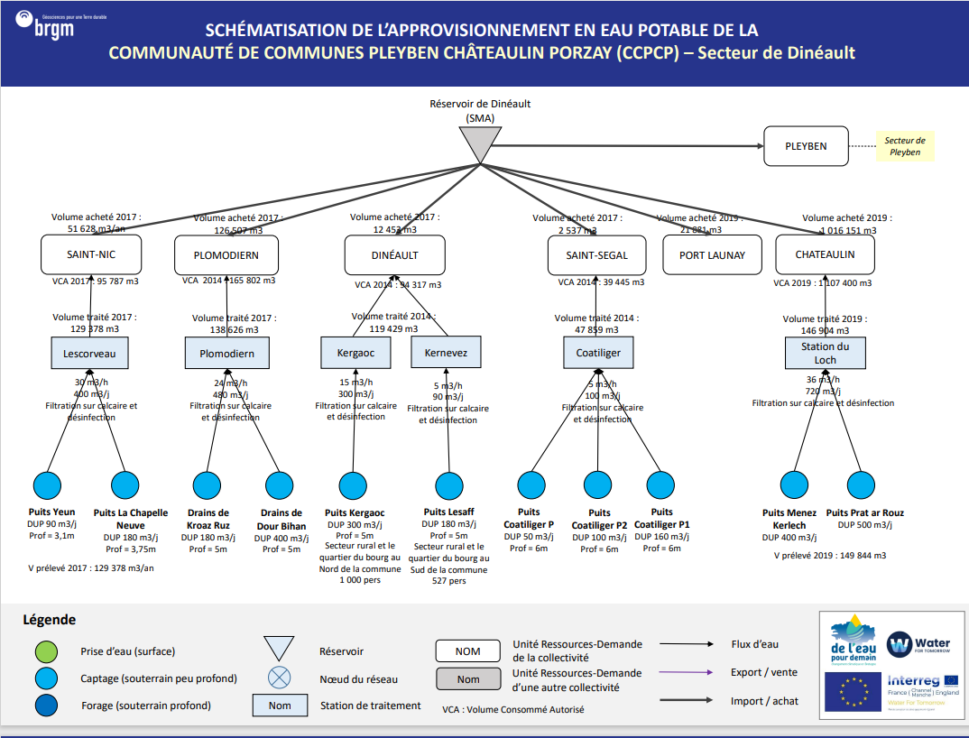
CCPCP - Secteur de Dinéault
Récapitulatif URD - Stations - Ouvrages
Index | URD | Usines | Ouvrages
1 | Saint-Nic | Station de Lescorveau | Puits Yeun
 |  |  | Puits LA chapelle Neuve
2 | Plomodiern | Station de Plomodiern | Drains de Kroaz Ruz
 |  |  | Drains de Dour Bihan
3 | Dinéault | Station de Kergaoc | Puits Kergaoc
 |  | Station de Kernevez | Puits Lesaff
4 | Saint-Ségal | Station de Coatiliger | Puits Coatiliger
 |  |  | Puits Coatiliger P2
 |  |  | Puits Coatitiliger P1
5 | Port-Launay
6 | Châteaulin | Station du Loch | Puits Menez Kerlech
 |  |  | Puits Prat ar Rouz

Bilan Ressources Besoins
URD 1 |  | Ressources |  |  |  |  |  |  |  |  | Besoins | Bilans |  |  |  |  |  | URD 1
 |  | Capacité |  | Année moyenne |  |  | Année sèche |  |  |  |  | Année moyenne |  |  | Année sèche
 | Demande | Production Maximum effective (année sèche) | Production Maximum effective (année moyenne)
Janvier | 66,600 | 40,734 | 40,734
Février | 61,477 | 36,792 | 36,792
Mars | 67,042 | 40,734 | 40,734
Avril | 67,432 | 39,420 | 39,420
Mai | 70,015 | 22,630 | 40,734
Juin | 73,431 | 10,950 | 19,365
Juillet | 90,508 | 0 | 4,143
Août | 95,631 | 0 | 1,845
Septembre | 70,856 | 0 | -
Octobre | 64,892 | 0 | 3,966
Novembre | 61,032 | 21,900 | 39,420
Décembre | 64,038 | 40,734 | 40,734
 | Demande | Production Maximum effective (année sèche) | Production Maximum effective (année moyenne)
Janvier | 66,600 | 40,734 | 40,734
Février | 61,477 | 36,792 | 36,792
Mars | 67,042 | 40,734 | 40,734
Avril | 67,432 | 39,420 | 39,420
Mai | 70,015 | 22,630 | 40,734
Juin | 73,431 | 10,950 | 19,365
Juillet | 90,508 | 0 | 4,143
Août | 95,631 | 0 | 1,845
Septembre | 70,856 | 0 | -
Octobre | 64,892 | 0 | 3,966
Novembre | 61,032 | 21,900 | 39,420
Décembre | 64,038 | 40,734 | 40,734
SAINT-NIC | Mois | Capacité Usines | Capacité Ouvrages (DUP) | Productivité Hydrologique Ouvrages | Production Maximun | Production Maximum effective (rendement inclus) | Productivité Hydrologique Ouvrages | Production Maximun | Production Maximum effective (rendement inclus) |  | Demande | Bilan | Besoin Externe (Rendement inclus) | Offre Externe | Bilan | Besoin Externe (Rendement inclus) | Offre Externe | SAINT-NIC
 | Janvier | 12,400 | 8,370 | 8,370 | 8,370 | 4,429 | 6,696 | 6,696 | 3,544 |  | 7,471 | -3,042 | 5,748 | - | -3,928 | 7,422 | -
 | Février | 11,200 | 7,560 | 7,565 | 7,565 | 4,003 | 6,048 | 6,048 | 3,201 |  | 6,897 | -2,893 | 5,467 | - | -3,696 | 6,984 | -
 | Mars | 12,400 | 8,370 | 7,950 | 7,565 | 4,003 | 6,512 | 6,512 | 3,446 |  | 7,521 | -3,518 | 6,647 | - | -4,075 | 7,700 | -
 | Avril | 12,000 | 8,100 | 6,651 | 7,950 | 4,207 | 4,900 | 4,900 | 2,593 |  | 7,565 | -3,358 | 6,345 | - | -4,972 | 9,395 | -
 | Mai | 12,400 | 8,370 | 6,093 | 6,651 | 3,520 | 3,826 | 3,826 | 2,024 |  | 7,855 | -4,335 | 8,191 | - | -5,830 | 11,017 | -
 | Juin | 12,000 | 8,100 | 5,314 | 6,093 | 3,224 | 2,987 | 2,987 | 1,581 |  | 8,238 | -5,013 | 9,473 | - | -6,657 | 12,580 | -
 | Juillet | 12,400 | 8,370 | 4,431 | 5,314 | 2,812 | 2,623 | 2,623 | 1,388 |  | 10,153 | -7,341 | 13,872 | - | -8,765 | 16,564 | -
 | Août | 12,400 | 8,370 | 3,778 | 4,431 | 2,345 | 2,373 | 2,373 | 1,256 |  | 10,728 | -8,383 | 15,841 | - | -9,473 | 17,900 | -
 | Septembre | 12,000 | 8,100 | 3,135 | 3,778 | 1,999 | 2,039 | 2,039 | 1,079 |  | 7,949 | -5,950 | 11,243 | - | -6,870 | 12,982 | -
 | Octobre | 12,400 | 8,370 | 3,459 | 3,135 | 1,659 | 2,008 | 2,008 | 1,063 |  | 7,280 | -5,621 | 10,621 | - | -6,217 | 11,748 | -
 | Novembre | 12,000 | 8,100 | 6,483 | 3,459 | 1,831 | 2,109 | 2,109 | 1,116 |  | 6,847 | -5,016 | 9,479 | - | -5,730 | 10,829 | -
 | Décembre | 12,400 | 8,370 | 8,370 | 8,370 | 4,429 | 4,640 | 4,640 | 2,455 |  | 7,184 | -2,755 | 5,205 | - | -4,729 | 8,935 | -

 | Demande | Production Maximum effective (année sèche) | Production Maximum effective (année moyenne)
Janvier | 25,783 | 40,734 | 40,734
Février | 23,356 | 36,792 | 36,792
Mars | 25,537 | 40,734 | 40,734
Avril | 25,685 | 39,420 | 39,420
Mai | 27,419 | 22,630 | 40,734
Juin | 27,866 | 10,950 | 19,365
Juillet | 33,923 | 0 | 4,143
Août | 33,339 | 0 | 1,845
Septembre | 26,704 | 0 | -
Octobre | 24,893 | 0 | 3,966
Novembre | 24,871 | 21,900 | 39,420
Décembre | 24,381 | 40,734 | 40,734
 | Demande | Production Maximum effective (année sèche) | Production Maximum effective (année moyenne)
Janvier | 66,600 | 40,734 | 40,734
Février | 61,477 | 36,792 | 36,792
Mars | 67,042 | 40,734 | 40,734
Avril | 67,432 | 39,420 | 39,420
Mai | 70,015 | 22,630 | 40,734
Juin | 73,431 | 10,950 | 19,365
Juillet | 90,508 | 0 | 4,143
Août | 95,631 | 0 | 1,845
Septembre | 70,856 | 0 | -
Octobre | 64,892 | 0 | 3,966
Novembre | 61,032 | 21,900 | 39,420
Décembre | 64,038 | 40,734 | 40,734
URD 2 |  | Ressources |  |  |  |  |  |  |  |  | Besoins | Bilans |  |  |  |  |  | URD 2
 |  | Capacité |  | Année moyenne |  |  | Année sèche |  |  |  |  | Année moyenne |  |  | Année sèche
PLOMORDIEN | Mois | Capacité Usines | Capacité Ouvrages (DUP) | Productivité Hydrologique Ouvrages | Production Maximun | Production Maximum effective (rendement inclus) | Productivité Hydrologique Ouvrages | Production Maximun | Production Maximum effective (rendement inclus) |  | Demande | Bilan | Besoin Externe (Rendement inclus) | Offre Externe | Bilan | Besoin Externe (Rendement inclus) | Offre Externe | PLOMORDIEN
 | Janvier | 14,880 | 17,980 | 17,980 | 14,880 | 9,776 | 14,384 | 14,384 | 9,450 |  | 12,933 | -3,156 | 4,804 | - | -3,482 | 5,300 | -
 | Février | 13,440 | 16,240 | 16,251 | 13,440 | 8,830 | 12,992 | 12,992 | 8,536 |  | 11,938 | -3,108 | 4,730 | - | -3,402 | 5,178 | -
 | Mars | 14,880 | 17,980 | 17,077 | 14,880 | 9,776 | 13,990 | 13,990 | 9,191 |  | 13,018 | -3,242 | 4,935 | - | -3,827 | 5,825 | -
 | Avril | 14,400 | 17,400 | 14,287 | 14,400 | 9,461 | 10,526 | 10,526 | 6,915 |  | 13,094 | -3,633 | 5,530 | - | -6,179 | 9,404 | -
 | Mai | 14,880 | 17,980 | 13,089 | 14,287 | 9,387 | 8,218 | 8,218 | 5,399 |  | 13,596 | -4,209 | 6,406 | - | -8,197 | 12,476 | -
 | Juin | 14,400 | 17,400 | 11,416 | 13,089 | 8,599 | 6,416 | 6,416 | 4,215 |  | 14,259 | -5,660 | 8,615 | - | -10,044 | 15,287 | -
 | Juillet | 14,880 | 17,980 | 9,518 | 11,416 | 7,501 | 5,634 | 5,634 | 3,702 |  | 17,575 | -10,075 | 15,334 | - | -13,873 | 21,116 | -
 | Août | 14,880 | 17,980 | 8,115 | 9,518 | 6,254 | 5,097 | 5,097 | 3,349 |  | 18,570 | -12,316 | 18,746 | - | -15,221 | 23,168 | -
 | Septembre | 14,400 | 17,400 | 6,734 | 8,115 | 5,332 | 4,380 | 4,380 | 2,878 |  | 13,759 | -8,427 | 12,827 | - | -10,881 | 16,562 | -
 | Octobre | 14,880 | 17,980 | 7,431 | 6,734 | 4,424 | 4,314 | 4,314 | 2,834 |  | 12,601 | -8,177 | 12,445 | - | -9,767 | 14,866 | -
 | Novembre | 14,400 | 17,400 | 13,926 | 7,431 | 4,882 | 4,531 | 4,531 | 2,977 |  | 11,851 | -6,969 | 10,607 | - | -8,874 | 13,507 | -
 | Décembre | 14,880 | 17,980 | 17,980 | 14,880 | 9,776 | 9,967 | 9,967 | 6,549 |  | 12,435 | -2,659 | 4,047 | - | -5,887 | 8,960 | -

URD 3 |  |  | Ressources (détail)
 |  |  | Capacité |  | Année moyenne |  |  | Année sèche
DINEAULT | Usines | Mois | Capacité Usines | Capacité Ouvrages (DUP) | Productivité Hydrologique Ouvrages | Production Maximun | Production Maximum effective (rendement inclus) | Productivité Hydrologique Ouvrages | Production Maximun | Production Maximum effective (rendement inclus)
 | KERGAOC | Janvier | 9,300 | 9,300 | 9,306 | 9,300 | 6,045 | 7,440 | 7,440 | 4,836
 |  | Février | 8,400 | 8,400 | 7,978 | 7,978 | 5,186 | 6,720 | 6,720 | 4,368
 |  | Mars | 9,300 | 9,300 | 7,636 | 7,636 | 4,964 | 7,236 | 7,236 | 4,703
 |  | Avril | 9,000 | 9,000 | 6,552 | 6,552 | 4,259 | 5,444 | 5,444 | 3,539
 |  | Mai | 9,300 | 9,300 | 6,102 | 6,102 | 3,966 | 4,251 | 4,251 | 2,763
 |  | Juin | 9,000 | 9,000 | 4,764 | 4,764 | 3,097 | 3,319 | 3,319 | 2,157
 |  | Juillet | 9,300 | 9,300 | 4,198 | 4,198 | 2,728 | 2,914 | 2,914 | 1,894
 |  | Août | 9,300 | 9,300 | 3,599 | 3,599 | 2,340 | 2,636 | 2,636 | 1,714
 |  | Septembre | 9,000 | 9,000 | 3,720 | 3,720 | 2,418 | 2,265 | 2,265 | 1,473
 |  | Octobre | 9,300 | 9,300 | 7,443 | 7,443 | 4,838 | 2,231 | 2,231 | 1,450
 |  | Novembre | 9,000 | 9,000 | 9,000 | 9,000 | 5,850 | 2,344 | 2,344 | 1,523
 |  | Décembre | 9,300 | 9,300 | 7,440 | 7,440 | 4,836 | 5,156 | 5,156 | 3,351
 | KERNEVEZ | Janvier | 2,790 | 5,580 | 5,584 | 2,790 | 1,814 | 4,464 | 2,790 | 1,814
 |  | Février | 2,520 | 5,040 | 4,787 | 2,520 | 1,638 | 4,032 | 2,520 | 1,638
 |  | Mars | 2,790 | 5,580 | 4,582 | 2,790 | 1,814 | 4,342 | 2,790 | 1,814
 |  | Avril | 2,700 | 5,400 | 3,931 | 2,700 | 1,755 | 3,267 | 2,700 | 1,755
 |  | Mai | 2,790 | 5,580 | 3,661 | 2,790 | 1,814 | 2,550 | 2,550 | 1,658
 |  | Juin | 2,700 | 5,400 | 2,859 | 2,700 | 1,755 | 1,991 | 1,991 | 1,294
 |  | Juillet | 2,790 | 5,580 | 2,519 | 2,519 | 1,637 | 1,748 | 1,748 | 1,137
 |  | Août | 2,790 | 5,580 | 2,160 | 2,160 | 1,404 | 1,582 | 1,582 | 1,028
 |  | Septembre | 2,700 | 5,400 | 2,232 | 2,232 | 1,451 | 1,359 | 1,359 | 884
 |  | Octobre | 2,790 | 5,580 | 4,466 | 2,790 | 1,814 | 1,339 | 1,339 | 870
 |  | Novembre | 2,700 | 5,400 | 5,400 | 2,700 | 1,755 | 1,406 | 1,406 | 914
 |  | Décembre | 2,790 | 5,580 | 4,464 | 2,790 | 1,814 | 3,093 | 2,790 | 1,814
 |  |  | Ressources (Total) |  |  |  |  |  |  |  | Besoins | Bilans
 |  |  | Capacité |  | Année moyenne |  |  | Année sèche |  |  |  | Année moyenne |  |  | Année sèche |  |  | URD 3
 |  | Mois | Capacité Usines | Capacité Ouvrages (DUP) | Productivité Hydrologique Ouvrages | Production Maximun | Production Maximum effective (rendement inclus) | Productivité Hydrologique Ouvrages | Production Maximun | Production Maximum effective (rendement inclus) | Demande | Bilan | Besoin Externe (Rendement inclus) | Offre Externe | Bilan | Besoin Externe (Rendement inclus) | Offre Externe | DINEAULT
 | TOTAL | Janvier | 12,090 | 14,880 | 14,890 | 12,090 | 7,859 | 11,904 | 10,230 | 6,650 | 7,828 | 30 | - | 30 | -1,179 | 1,427 | -
 |  | Février | 10,920 | 13,440 | 12,765 | 10,498 | 6,824 | 10,752 | 9,240 | 6,006 | 7,168 | -344 | 417 | - | -1,162 | 1,407 | -
 | Demande | Production Maximum effective (année sèche) | Production Maximum effective (année moyenne)
Janvier | 66,600 | 40,734 | 40,734
Février | 61,477 | 36,792 | 36,792
Mars | 67,042 | 40,734 | 40,734
Avril | 67,432 | 39,420 | 39,420
Mai | 70,015 | 22,630 | 40,734
Juin | 73,431 | 10,950 | 19,365
Juillet | 90,508 | 0 | 4,143
Août | 95,631 | 0 | 1,845
Septembre | 70,856 | 0 | -
Octobre | 64,892 | 0 | 3,966
Novembre | 61,032 | 21,900 | 39,420
Décembre | 64,038 | 40,734 | 40,734
 |  | Mars | 12,090 | 14,880 | 12,218 | 10,426 | 6,777 | 11,578 | 10,026 | 6,517 | 7,640 | -863 | 1,044 | - | -1,123 | 1,359 | -
 |  | Avril | 11,700 | 14,400 | 10,483 | 9,252 | 6,014 | 8,711 | 8,144 | 5,294 | 7,687 | -1,673 | 2,026 | - | -2,393 | 2,897 | -
 |  | Mai | 12,090 | 14,880 | 9,763 | 8,892 | 5,780 | 6,801 | 6,801 | 4,421 | 8,111 | -2,332 | 2,823 | - | -3,691 | 4,468 | -
 |  | Juin | 11,700 | 14,400 | 7,623 | 7,464 | 4,852 | 5,310 | 5,310 | 3,451 | 8,206 | -3,354 | 4,060 | - | -4,754 | 5,756 | -
 |  | Juillet | 12,090 | 14,880 | 6,716 | 6,716 | 4,366 | 4,663 | 4,663 | 3,031 | 9,007 | -4,642 | 5,620 | - | -5,977 | 7,236 | -
 |  | Août | 12,090 | 14,880 | 5,759 | 5,759 | 3,743 | 4,218 | 4,218 | 2,742 | 9,054 | -5,311 | 6,430 | - | -6,313 | 7,642 | -
 |  | Septembre | 11,700 | 14,400 | 5,952 | 5,952 | 3,869 | 3,625 | 3,625 | 2,356 | 7,734 | -3,865 | 4,680 | - | -5,378 | 6,511 | -
 |  | Octobre | 12,090 | 14,880 | 11,909 | 10,233 | 6,651 | 3,570 | 3,570 | 2,321 | 7,640 | -988 | 1,196 | - | -5,319 | 6,440 | -
 |  | Novembre | 11,700 | 14,400 | 14,400 | 11,700 | 7,605 | 3,750 | 3,750 | 2,438 | 7,168 | 437 | - | 437 | -4,731 | 5,727 | -
 |  | Décembre | 12,090 | 14,880 | 11,904 | 10,230 | 6,650 | 8,249 | 7,946 | 5,165 | 7,074 | -424 | 514 | - | -1,909 | 2,311 | -

 | Demande | Production Maximum effective (année sèche) | Production Maximum effective (année moyenne)
Janvier | 25,783 | 40,734 | 40,734
Février | 23,356 | 36,792 | 36,792
Mars | 25,537 | 40,734 | 40,734
Avril | 25,685 | 39,420 | 39,420
Mai | 27,419 | 22,630 | 40,734
Juin | 27,866 | 10,950 | 19,365
Juillet | 33,923 | 0 | 4,143
Août | 33,339 | 0 | 1,845
Septembre | 26,704 | 0 | -
Octobre | 24,893 | 0 | 3,966
Novembre | 24,871 | 21,900 | 39,420
Décembre | 24,381 | 40,734 | 40,734
 | Demande | Production Maximum effective (année sèche) | Production Maximum effective (année moyenne)
Janvier | 66,600 | 40,734 | 40,734
Février | 61,477 | 36,792 | 36,792
Mars | 67,042 | 40,734 | 40,734
Avril | 67,432 | 39,420 | 39,420
Mai | 70,015 | 22,630 | 40,734
Juin | 73,431 | 10,950 | 19,365
Juillet | 90,508 | 0 | 4,143
Août | 95,631 | 0 | 1,845
Septembre | 70,856 | 0 | -
Octobre | 64,892 | 0 | 3,966
Novembre | 61,032 | 21,900 | 39,420
Décembre | 64,038 | 40,734 | 40,734
URD 4 |  | Ressources |  |  |  |  |  |  |  |  | Besoins | Bilans |  |  |  |  |  | URD 4
 |  | Capacité |  | Année moyenne |  |  | Année sèche |  |  |  |  | Année moyenne |  |  | Année sèche
SAINT-SEGAL | Mois | Capacité Usines | Capacité Ouvrages (DUP) | Productivité Hydrologique Ouvrages | Production Maximun | Production Maximum effective (rendement inclus) | Productivité Hydrologique Ouvrages | Production Maximun | Production Maximum effective (rendement inclus) |  | Demande | Bilan | Besoin Externe (Rendement inclus) | Offre Externe | Bilan | Besoin Externe (Rendement inclus) | Offre Externe | SAINT-SEGAL
 | Janvier | 3,100 | 9,610 | 9,610 | 3,100 | 2,438 | 7,688 | 3,100 | 2,438 |  | 3,510 | -1,072 | 1,363 | - | -1,072 | 1,363 | -
 | Février | 2,800 | 8,680 | 8,686 | 2,800 | 2,202 | 6,944 | 2,800 | 2,202 |  | 3,214 | -1,012 | 1,287 | - | -1,012 | 1,287 | -
 | Mars | 3,100 | 9,610 | 9,127 | 3,100 | 2,438 | 7,477 | 3,100 | 2,438 |  | 3,425 | -987 | 1,255 | - | -987 | 1,255 | -
 | Avril | 3,000 | 9,300 | 7,636 | 3,000 | 2,360 | 5,626 | 3,000 | 2,360 |  | 3,447 | -1,087 | 1,382 | - | -1,087 | 1,382 | -
 | Mai | 3,100 | 9,610 | 6,996 | 3,100 | 2,438 | 4,392 | 3,100 | 2,438 |  | 3,637 | -1,199 | 1,524 | - | -1,199 | 1,524 | -
 | Juin | 3,000 | 9,300 | 6,102 | 3,000 | 2,360 | 3,429 | 3,000 | 2,360 |  | 3,679 | -1,320 | 1,678 | - | -1,320 | 1,678 | -
 | Juillet | 3,100 | 9,610 | 5,087 | 3,100 | 2,438 | 3,011 | 3,011 | 2,368 |  | 4,039 | -1,601 | 2,035 | - | -1,670 | 2,124 | -
 | Août | 3,100 | 9,610 | 4,338 | 3,100 | 2,438 | 2,724 | 2,724 | 2,143 |  | 4,060 | -1,622 | 2,062 | - | -1,917 | 2,438 | -
 | Septembre | 3,000 | 9,300 | 3,599 | 3,000 | 2,360 | 2,341 | 2,341 | 1,841 |  | 3,468 | -1,108 | 1,409 | - | -1,627 | 2,068 | -
 | Octobre | 3,100 | 1,810 | 3,972 | 3,100 | 2,438 | 2,306 | 2,306 | 1,813 |  | 3,425 | -987 | 1,255 | - | -1,612 | 2,050 | -
 | Novembre | 3,000 | 9,300 | 7,443 | 3,000 | 2,360 | 2,422 | 2,422 | 1,905 |  | 3,214 | -855 | 1,087 | - | -1,309 | 1,665 | -
 | Décembre | 3,100 | 9,610 | 9,610 | 3,100 | 2,438 | 5,327 | 3,100 | 2,438 |  | 3,172 | -734 | 933 | - | -734 | 933 | -

 | Demande | Production Maximum effective (année sèche) | Production Maximum effective (année moyenne)
Janvier | 25,783 | 40,734 | 40,734
Février | 23,356 | 36,792 | 36,792
Mars | 25,537 | 40,734 | 40,734
Avril | 25,685 | 39,420 | 39,420
Mai | 27,419 | 22,630 | 40,734
Juin | 27,866 | 10,950 | 19,365
Juillet | 33,923 | 0 | 4,143
Août | 33,339 | 0 | 1,845
Septembre | 26,704 | 0 | -
Octobre | 24,893 | 0 | 3,966
Novembre | 24,871 | 21,900 | 39,420
Décembre | 24,381 | 40,734 | 40,734
 | Demande | Production Maximum effective (année sèche) | Production Maximum effective (année moyenne)
Janvier | 66,600 | 40,734 | 40,734
Février | 61,477 | 36,792 | 36,792
Mars | 67,042 | 40,734 | 40,734
Avril | 67,432 | 39,420 | 39,420
Mai | 70,015 | 22,630 | 40,734
Juin | 73,431 | 10,950 | 19,365
Juillet | 90,508 | 0 | 4,143
Août | 95,631 | 0 | 1,845
Septembre | 70,856 | 0 | -
Octobre | 64,892 | 0 | 3,966
Novembre | 61,032 | 21,900 | 39,420
Décembre | 64,038 | 40,734 | 40,734
URD 5 |  | Ressources |  |  |  |  |  |  |  |  | Besoins | Bilans |  |  |  |  |  | URD 5
 |  | Capacité |  | Année moyenne |  |  | Année sèche |  |  |  |  | Année moyenne |  |  | Année sèche
PORT-LAUNAY | Mois | Capacité Usines | Capacité Ouvrages (DUP) | Productivité Hydrologique Ouvrages | Production Maximun | Production Maximum effective (rendement inclus) | Productivité Hydrologique Ouvrages | Production Maximun | Production Maximum effective (rendement inclus) |  | Demande | Bilan | Besoin Externe (Rendement inclus) | Offre Externe | Bilan | Besoin Externe (Rendement inclus) | Offre Externe | PORT-LAUNAY
 | Janvier | - | - | - | - | - | - | - | - |  | 1,534 | -1,534 | 1,816 | - | -1,534 | 1,816 | -
 | Février | - | - | - | - | - | - | - | - |  | 1,405 | -1,405 | 1,663 | - | -1,405 | 1,663 | -
 | Mars | - | - | - | - | - | - | - | - |  | 1,497 | -1,497 | 1,772 | - | -1,497 | 1,772 | -
 | Avril | - | - | - | - | - | - | - | - |  | 1,507 | -1,507 | 1,783 | - | -1,507 | 1,783 | -
 | Mai | - | - | - | - | - | - | - | - |  | 1,590 | -1,590 | 1,882 | - | -1,590 | 1,882 | -
 | Juin | - | - | - | - | - | - | - | - |  | 1,608 | -1,608 | 1,903 | - | -1,608 | 1,903 | -
 | Juillet | - | - | - | - | - | - | - | - |  | 1,766 | -1,766 | 2,089 | - | -1,766 | 2,089 | -
 | Août | - | - | - | - | - | - | - | - |  | 1,775 | -1,775 | 2,100 | - | -1,775 | 2,100 | -
 | Septembre | - | - | - | - | - | - | - | - |  | 1,516 | -1,516 | 1,794 | - | -1,516 | 1,794 | -
 | Octobre | - | - | - | - | - | - | - | - |  | 1,497 | -1,497 | 1,772 | - | -1,497 | 1,772 | -
 | Novembre | - | - | - | - | - | - | - | - |  | 1,405 | -1,405 | 1,663 | - | -1,405 | 1,663 | -
 | Décembre | - | - | - | - | - | - | - | - |  | 1,387 | -1,387 | 1,641 | - | -1,387 | 1,641 | -

 | Demande | Production Maximum effective (année sèche) | Production Maximum effective (année moyenne)
Janvier | 25,783 | 40,734 | 40,734
Février | 23,356 | 36,792 | 36,792
Mars | 25,537 | 40,734 | 40,734
Avril | 25,685 | 39,420 | 39,420
Mai | 27,419 | 22,630 | 40,734
Juin | 27,866 | 10,950 | 19,365
Juillet | 33,923 | 0 | 4,143
Août | 33,339 | 0 | 1,845
Septembre | 26,704 | 0 | -
Octobre | 24,893 | 0 | 3,966
Novembre | 24,871 | 21,900 | 39,420
Décembre | 24,381 | 40,734 | 40,734
 | Demande | Production Maximum effective (année sèche) | Production Maximum effective (année moyenne)
Janvier | 66,600 | 40,734 | 40,734
Février | 61,477 | 36,792 | 36,792
Mars | 67,042 | 40,734 | 40,734
Avril | 67,432 | 39,420 | 39,420
Mai | 70,015 | 22,630 | 40,734
Juin | 73,431 | 10,950 | 19,365
Juillet | 90,508 | 0 | 4,143
Août | 95,631 | 0 | 1,845
Septembre | 70,856 | 0 | -
Octobre | 64,892 | 0 | 3,966
Novembre | 61,032 | 21,900 | 39,420
Décembre | 64,038 | 40,734 | 40,734
URD 6 |  | Ressources |  |  |  |  |  |  |  |  | Besoins | Bilans |  |  |  |  |  | URD 6
 |  | Capacité |  | Année moyenne |  |  | Année sèche |  |  |  |  | Année moyenne |  |  | Année sèche
CHATEAULIN | Mois |  | Capacité Ouvrages (DUP) | Productivité Hydrologique Ouvrages | Production Maximun | Production Maximum effective (rendement inclus) | Productivité Hydrologique Ouvrages | Production Maximun | Production Maximum effective (rendement inclus) |  | Demande | Bilan | Besoin Externe (Rendement inclus) | Offre Externe | Bilan | Besoin Externe (Rendement inclus) | Offre Externe | CHATEAULIN
 | Janvier | 22,320 | 21,700 | 21,700 | 21,700 | 20,658 | 17,360 | 17,360 | 16,527 |  | 91,914 | -71,256 | 74,849 | - | -75,387 | 79,189 | -
 | Février | 20,160 | 19,600 | 19,613 | 19,613 | 18,672 | 15,680 | 15,680 | 14,927 |  | 84,162 | -65,491 | 68,793 | - | -69,235 | 72,726 | -
 | Mars | 22,320 | 21,700 | 20,610 | 19,613 | 18,672 | 16,884 | 16,884 | 16,074 |  | 89,699 | -71,028 | 74,609 | - | -73,626 | 77,338 | -
 | Avril | 21,600 | 21,000 | 17,243 | 20,610 | 19,621 | 12,703 | 12,703 | 12,094 |  | 90,253 | -70,632 | 74,194 | - | -78,160 | 82,100 | -
 | Mai | 22,320 | 21,700 | 15,797 | 17,243 | 16,416 | 9,918 | 9,918 | 9,442 |  | 95,236 | -78,821 | 82,795 | - | -85,794 | 90,120 | -
 | Juin | 21,600 | 21,000 | 13,778 | 15,797 | 15,038 | 7,743 | 7,743 | 7,372 |  | 96,344 | -81,305 | 85,405 | - | -88,972 | 93,458 | -
 | Juillet | 22,320 | 21,700 | 11,488 | 13,778 | 13,117 | 6,800 | 6,800 | 6,473 |  | 105,757 | -92,640 | 97,311 | - | -99,283 | 104,289 | -
 | Août | 22,320 | 21,700 | 9,794 | 11,488 | 10,936 | 6,151 | 6,151 | 5,856 |  | 106,310 | -95,374 | 100,183 | - | -100,454 | 105,519 | -
 | Septembre | 21,600 | 21,000 | 8,127 | 9,794 | 9,324 | 5,286 | 5,286 | 5,032 |  | 90,807 | -81,482 | 85,591 | - | -85,774 | 90,099 | -
 | Octobre | 22,320 | 21,700 | 8,969 | 8,127 | 7,737 | 5,206 | 5,206 | 4,957 |  | 89,699 | -81,962 | 86,095 | - | -84,743 | 89,016 | -
 | Novembre | 21,600 | 21,000 | 16,807 | 8,969 | 8,538 | 5,469 | 5,469 | 5,206 |  | 84,162 | -75,624 | 79,437 | - | -78,956 | 82,937 | -
 | Décembre | 22,320 | 21,700 | 21,700 | 21,700 | 20,658 | 12,030 | 12,030 | 11,452 |  | 83,055 | -62,397 | 65,543 | - | -71,603 | 75,213 | -

CCPCP 3- Secteur Pleyben
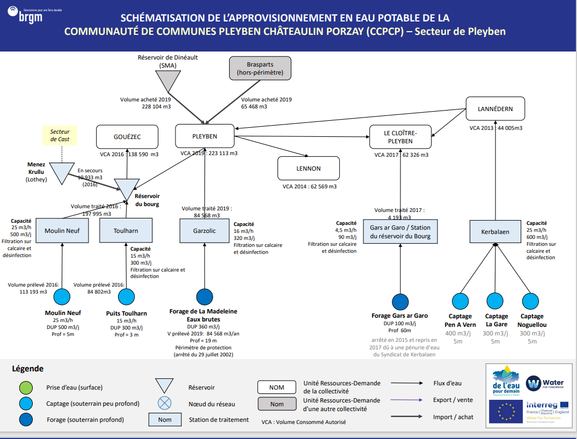
CCPCP
Récapitulatif URD - Stations - Ouvrages
Index | URD | Usines | Ouvrages
1 | Gouézec | Station de Moulin Neuf | Moulin Neuf
 |  | Station de Toulharn | Puits Toulahrn
2 | Pleyben | Station de Garzolic | Forage de la Madelaine
3 | Lennon
4 | Le Cloître Pleyben | Usine Gars ar Garo | Forage Gars ar Garo
5 | Lannedern | Usine de Kerbalaen | Captage Pen A Vern
 |  |  | Captage La Gare
 |  |  | Captage Noguellou

Bilan Ressources Besoins
URD 1 |  |  | Ressources (détail)
 |  |  | Capacité |  | Année moyenne |  |  | Année sèche
GOUEZEC | Usines | Mois | Capacité Usines | Capacité Ouvrages (DUP) | Productivité Hydrologique Ouvrages | Production Maximun | Production Maximum effective (rendement inclus) | Productivité Hydrologique Ouvrages | Production Maximun | Production Maximum effective (rendement inclus)
 | MOULIN NEUF | Janvier | 15,500 | 15,500 | 15,510 | 15,500 | 10,277 | 12,400 | 12,400 | 8,221
 |  | Février | 14,000 | 14,000 | 13,297 | 13,297 | 8,816 | 11,200 | 11,200 | 7,426
 |  | Mars | 15,500 | 15,500 | 12,727 | 12,727 | 8,438 | 12,060 | 12,060 | 7,996
 |  | Avril | 15,000 | 15,000 | 10,919 | 10,919 | 7,239 | 9,074 | 9,074 | 6,016
 |  | Mai | 15,500 | 15,500 | 10,170 | 10,170 | 6,743 | 7,084 | 7,084 | 4,697
 |  | Juin | 15,000 | 15,000 | 7,941 | 7,941 | 5,265 | 5,531 | 5,531 | 3,667
 |  | Juillet | 15,500 | 15,500 | 6,996 | 6,996 | 4,638 | 4,857 | 4,857 | 3,220
 |  | Août | 15,500 | 15,500 | 5,999 | 5,999 | 3,977 | 4,394 | 4,394 | 2,913
 |  | Septembre | 15,000 | 15,000 | 6,200 | 6,200 | 4,110 | 3,776 | 3,776 | 2,503
 |  | Octobre | 15,500 | 15,500 | 12,405 | 12,405 | 8,225 | 3,719 | 3,719 | 2,466
 |  | Novembre | 15,000 | 15,000 | 15,000 | 15,000 | 9,945 | 3,906 | 3,906 | 2,590
 |  | Décembre | 15,500 | 15,500 | 12,400 | 12,400 | 8,221 | 8,593 | 8,593 | 5,697
 | TOULHARN | Janvier | 9,300 | 7,750 | 7,755 | 7,755 | 5,142 | 6,200 | 6,200 | 4,111
 |  | Février | 8,400 | 7,000 | 6,648 | 6,648 | 4,408 | 5,600 | 5,600 | 3,713
 |  | Mars | 9,300 | 7,750 | 6,364 | 6,364 | 4,219 | 6,030 | 6,030 | 3,998
 |  | Avril | 9,000 | 7,500 | 5,460 | 5,460 | 3,620 | 4,537 | 4,537 | 3,008
 |  | Mai | 9,300 | 7,750 | 5,085 | 5,085 | 3,371 | 3,542 | 3,542 | 2,348
 |  | Juin | 9,000 | 7,500 | 3,970 | 3,970 | 2,632 | 2,765 | 2,765 | 1,834
 |  | Juillet | 9,300 | 7,750 | 3,498 | 3,498 | 2,319 | 2,428 | 2,428 | 1,610
 |  | Août | 9,300 | 7,750 | 2,999 | 2,999 | 1,989 | 2,197 | 2,197 | 1,457
 |  | Septembre | 9,000 | 7,500 | 3,100 | 3,100 | 2,055 | 1,888 | 1,888 | 1,252
 |  | Octobre | 9,300 | 7,750 | 6,203 | 6,203 | 4,112 | 1,859 | 1,859 | 1,233
 |  | Novembre | 9,000 | 7,500 | 7,500 | 7,500 | 4,973 | 1,953 | 1,953 | 1,295
 |  | Décembre | 9,300 | 7,750 | 6,200 | 6,200 | 4,111 | 4,296 | 4,296 | 2,848
 |  |  | Ressources (Total) |  |  |  |  |  |  |  | Besoins | Bilans
 |  |  | Capacité |  | Année moyenne |  |  | Année sèche |  |  |  | Année moyenne |  |  | Année sèche |  |  | URD 1
 |  | Mois | Capacité Usines | Capacité Ouvrages (DUP) | Productivité Hydrologique Ouvrages | Production Maximun | Production Maximum effective (rendement inclus) | Productivité Hydrologique Ouvrages | Production Maximun | Production Maximum effective (rendement inclus) | Demande | Bilan | Besoin Externe (Rendement inclus) | Offre Externe | Bilan | Besoin Externe (Rendement inclus) | Offre Externe | GOUEZEC
 | TOTAL | Janvier | 24,800 | 23,250 | 23,265 | 23,255 | 15,418 | 18,600 | 18,600 | 12,332 | 11,370 | 4,048 | - | 4,048 | 961 | - | 961
 |  | Février | 22,400 | 21,000 | 19,945 | 19,945 | 13,224 | 16,800 | 16,800 | 11,138 | 10,411 | 2,812 | - | 2,812 | 727 | - | 727
 | Demande | Production Maximum effective (année sèche) | Production Maximum effective (année moyenne)
Janvier | 66,600 | 40,734 | 40,734
Février | 61,477 | 36,792 | 36,792
Mars | 67,042 | 40,734 | 40,734
Avril | 67,432 | 39,420 | 39,420
Mai | 70,015 | 22,630 | 40,734
Juin | 73,431 | 10,950 | 19,365
Juillet | 90,508 | 0 | 4,143
Août | 95,631 | 0 | 1,845
Septembre | 70,856 | 0 | -
Octobre | 64,892 | 0 | 3,966
Novembre | 61,032 | 21,900 | 39,420
Décembre | 64,038 | 40,734 | 40,734
 |  | Mars | 24,800 | 23,250 | 19,091 | 19,091 | 12,657 | 18,090 | 18,090 | 11,994 | 11,096 | 1,561 | - | 1,561 | 897 | - | 897
 |  | Avril | 24,000 | 22,500 | 16,379 | 16,379 | 10,859 | 13,611 | 13,611 | 9,024 | 11,165 | -306 | 370 | - | -2,141 | 2,592 | -
 |  | Mai | 24,800 | 23,250 | 15,255 | 15,255 | 10,114 | 10,626 | 10,626 | 7,045 | 11,781 | -1,668 | 2,019 | - | -4,736 | 5,734 | -
 |  | Juin | 24,000 | 22,500 | 11,911 | 11,911 | 7,897 | 8,296 | 8,296 | 5,501 | 11,918 | -4,021 | 4,868 | - | -6,418 | 7,770 | -
 |  | Juillet | 24,800 | 23,250 | 10,494 | 10,494 | 6,958 | 7,285 | 7,285 | 4,830 | 13,083 | -6,125 | 7,415 | - | -8,253 | 9,991 | -
 |  | Août | 24,800 | 23,250 | 8,998 | 8,998 | 5,966 | 6,591 | 6,591 | 4,370 | 13,151 | -7,185 | 8,699 | - | -8,782 | 10,631 | -
 |  | Septembre | 24,000 | 22,500 | 9,299 | 9,299 | 6,165 | 5,664 | 5,664 | 3,755 | 11,233 | -5,068 | 6,135 | - | -7,478 | 9,054 | -
 |  | Octobre | 24,800 | 23,250 | 18,608 | 18,608 | 12,337 | 5,578 | 5,578 | 3,698 | 11,096 | 1,241 | - | 1,241 | -7,398 | 8,956 | -
 |  | Novembre | 24,000 | 22,500 | 22,500 | 22,500 | 14,918 | 5,859 | 5,859 | 3,885 | 10,411 | 4,506 | - | 4,506 | -6,527 | 7,901 | -
 |  | Décembre | 24,800 | 23,250 | 18,600 | 18,600 | 12,332 | 12,889 | 12,889 | 8,545 | 10,274 | 2,057 | - | 2,057 | -1,729 | 2,093 | -

 | Demande | Production Maximum effective (année sèche) | Production Maximum effective (année moyenne)
Janvier | 25,783 | 40,734 | 40,734
Février | 23,356 | 36,792 | 36,792
Mars | 25,537 | 40,734 | 40,734
Avril | 25,685 | 39,420 | 39,420
Mai | 27,419 | 22,630 | 40,734
Juin | 27,866 | 10,950 | 19,365
Juillet | 33,923 | 0 | 4,143
Août | 33,339 | 0 | 1,845
Septembre | 26,704 | 0 | -
Octobre | 24,893 | 0 | 3,966
Novembre | 24,871 | 21,900 | 39,420
Décembre | 24,381 | 40,734 | 40,734
 | Demande | Production Maximum effective (année sèche) | Production Maximum effective (année moyenne)
Janvier | 66,600 | 40,734 | 40,734
Février | 61,477 | 36,792 | 36,792
Mars | 67,042 | 40,734 | 40,734
Avril | 67,432 | 39,420 | 39,420
Mai | 70,015 | 22,630 | 40,734
Juin | 73,431 | 10,950 | 19,365
Juillet | 90,508 | 0 | 4,143
Août | 95,631 | 0 | 1,845
Septembre | 70,856 | 0 | -
Octobre | 64,892 | 0 | 3,966
Novembre | 61,032 | 21,900 | 39,420
Décembre | 64,038 | 40,734 | 40,734
URD 2 |  | Ressources |  |  |  |  |  |  |  |  | Besoins | Bilans |  |  |  |  |  | URD 2
 |  | Capacité |  | Année moyenne |  |  | Année sèche |  |  |  |  | Année moyenne |  |  | Année sèche
PLEYBEN | Mois | Capacité Usines | Capacité Ouvrages (DUP) | Productivité Hydrologique Ouvrages | Production Maximun | Production Maximum effective (rendement inclus) | Productivité Hydrologique Ouvrages | Production Maximun | Production Maximum effective (rendement inclus) |  | Demande | Bilan | Besoin Externe (Rendement inclus) | Offre Externe | Bilan | Besoin Externe (Rendement inclus) | Offre Externe | PLEYBEN
 | Janvier | 9,920 | 11,160 | 11,160 | 9,920 | 9,037 | 9,329 | 9,329 | 8,499 |  | 18,202 | -9,165 | 10,061 | - | -9,704 | 10,652 | -
 | Février | 8,960 | 10,080 | 10,080 | 8,960 | 8,163 | 8,428 | 8,428 | 7,678 |  | 16,667 | -8,505 | 9,336 | - | -8,989 | 9,867 | -
 | Mars | 9,920 | 11,160 | 11,160 | 9,920 | 9,037 | 9,407 | 9,407 | 8,570 |  | 17,764 | -8,727 | 9,579 | - | -9,194 | 10,092 | -
 | Avril | 9,600 | 10,800 | 10,800 | 9,600 | 8,746 | 9,079 | 9,079 | 8,271 |  | 17,874 | -9,128 | 10,020 | - | -9,603 | 10,541 | -
 | Mai | 9,920 | 11,160 | 11,160 | 9,920 | 9,037 | 9,230 | 9,230 | 8,409 |  | 18,860 | -9,823 | 10,783 | - | -10,452 | 11,473 | -
 | Juin | 9,600 | 10,800 | 10,800 | 9,600 | 8,746 | 8,539 | 8,539 | 7,779 |  | 19,080 | -10,334 | 11,344 | - | -11,301 | 12,405 | -
 | Juillet | 9,920 | 11,160 | 11,160 | 9,920 | 9,037 | 9,751 | 9,751 | 8,883 |  | 20,944 | -11,907 | 13,070 | - | -12,061 | 13,239 | -
 | Août | 9,920 | 11,160 | 11,160 | 9,920 | 9,037 | 9,537 | 9,537 | 8,688 |  | 21,053 | -12,016 | 13,190 | - | -12,365 | 13,573 | -
 | Septembre | 9,600 | 10,800 | 10,800 | 9,600 | 8,746 | 9,355 | 9,355 | 8,522 |  | 17,983 | -9,238 | 10,140 | - | -9,461 | 10,385 | -
 | Octobre | 9,920 | 11,160 | 11,160 | 9,920 | 9,037 | 9,497 | 9,497 | 8,652 |  | 17,764 | -8,727 | 9,579 | - | -9,112 | 10,002 | -
 | Novembre | 9,600 | 10,800 | 10,800 | 9,600 | 8,746 | 9,328 | 9,328 | 8,498 |  | 16,667 | -7,922 | 8,696 | - | -8,170 | 8,968 | -
 | Décembre | 9,920 | 11,160 | 11,160 | 9,920 | 9,037 | 8,693 | 8,693 | 7,920 |  | 16,448 | -7,411 | 8,135 | - | -8,528 | 9,362 | -

 | Demande | Production Maximum effective (année sèche) | Production Maximum effective (année moyenne)
Janvier | 25,783 | 40,734 | 40,734
Février | 23,356 | 36,792 | 36,792
Mars | 25,537 | 40,734 | 40,734
Avril | 25,685 | 39,420 | 39,420
Mai | 27,419 | 22,630 | 40,734
Juin | 27,866 | 10,950 | 19,365
Juillet | 33,923 | 0 | 4,143
Août | 33,339 | 0 | 1,845
Septembre | 26,704 | 0 | -
Octobre | 24,893 | 0 | 3,966
Novembre | 24,871 | 21,900 | 39,420
Décembre | 24,381 | 40,734 | 40,734
 | Demande | Production Maximum effective (année sèche) | Production Maximum effective (année moyenne)
Janvier | 66,600 | 40,734 | 40,734
Février | 61,477 | 36,792 | 36,792
Mars | 67,042 | 40,734 | 40,734
Avril | 67,432 | 39,420 | 39,420
Mai | 70,015 | 22,630 | 40,734
Juin | 73,431 | 10,950 | 19,365
Juillet | 90,508 | 0 | 4,143
Août | 95,631 | 0 | 1,845
Septembre | 70,856 | 0 | -
Octobre | 64,892 | 0 | 3,966
Novembre | 61,032 | 21,900 | 39,420
Décembre | 64,038 | 40,734 | 40,734
URD 3 |  | Ressources |  |  |  |  |  |  |  |  | Besoins | Bilans |  |  |  |  |  | URD 3
 |  | Capacité |  | Année moyenne |  |  | Année sèche |  |  |  |  | Année moyenne |  |  | Année sèche
LENNON | Mois | Capacité Usines | Capacité Ouvrages (DUP) | Productivité Hydrologique Ouvrages | Production Maximun | Production Maximum effective (rendement inclus) | Productivité Hydrologique Ouvrages | Production Maximun | Production Maximum effective (rendement inclus) |  | Demande | Bilan | Besoin Externe (Rendement inclus) | Offre Externe | Bilan | Besoin Externe (Rendement inclus) | Offre Externe | LENNON
 | Janvier | - | - | - | - | - | - | - | - |  | 5,372 | -5,372 | 5,646 | - | -5,372 | 5,646 | -
 | Février | - | - | - | - | - | - | - | - |  | 4,919 | -4,919 | 5,170 | - | -4,919 | 5,170 | -
 | Mars | - | - | - | - | - | - | - | - |  | 5,243 | -5,243 | 5,510 | - | -5,243 | 5,510 | -
 | Avril | - | - | - | - | - | - | - | - |  | 5,275 | -5,275 | 5,544 | - | -5,275 | 5,544 | -
 | Mai | - | - | - | - | - | - | - | - |  | 5,566 | -5,566 | 5,850 | - | -5,566 | 5,850 | -
 | Juin | - | - | - | - | - | - | - | - |  | 5,631 | -5,631 | 5,918 | - | -5,631 | 5,918 | -
 | Juillet | - | - | - | - | - | - | - | - |  | 6,181 | -6,181 | 6,496 | - | -6,181 | 6,496 | -
 | Août | - | - | - | - | - | - | - | - |  | 6,214 | -6,214 | 6,530 | - | -6,214 | 6,530 | -
 | Septembre | - | - | - | - | - | - | - | - |  | 5,307 | -5,307 | 5,578 | - | -5,307 | 5,578 | -
 | Octobre | - | - | - | - | - | - | - | - |  | 5,243 | -5,243 | 5,510 | - | -5,243 | 5,510 | -
 | Novembre | - | - | - | - | - | - | - | - |  | 4,919 | -4,919 | 5,170 | - | -4,919 | 5,170 | -
 | Décembre | - | - | - | - | - | - | - | - |  | 4,854 | -4,854 | 5,102 | - | -4,854 | 5,102 | -

 | Demande | Production Maximum effective (année sèche) | Production Maximum effective (année moyenne)
Janvier | 25,783 | 40,734 | 40,734
Février | 23,356 | 36,792 | 36,792
Mars | 25,537 | 40,734 | 40,734
Avril | 25,685 | 39,420 | 39,420
Mai | 27,419 | 22,630 | 40,734
Juin | 27,866 | 10,950 | 19,365
Juillet | 33,923 | 0 | 4,143
Août | 33,339 | 0 | 1,845
Septembre | 26,704 | 0 | -
Octobre | 24,893 | 0 | 3,966
Novembre | 24,871 | 21,900 | 39,420
Décembre | 24,381 | 40,734 | 40,734
 | Demande | Production Maximum effective (année sèche) | Production Maximum effective (année moyenne)
Janvier | 66,600 | 40,734 | 40,734
Février | 61,477 | 36,792 | 36,792
Mars | 67,042 | 40,734 | 40,734
Avril | 67,432 | 39,420 | 39,420
Mai | 70,015 | 22,630 | 40,734
Juin | 73,431 | 10,950 | 19,365
Juillet | 90,508 | 0 | 4,143
Août | 95,631 | 0 | 1,845
Septembre | 70,856 | 0 | -
Octobre | 64,892 | 0 | 3,966
Novembre | 61,032 | 21,900 | 39,420
Décembre | 64,038 | 40,734 | 40,734
URD 4 |  | Ressources |  |  |  |  |  |  |  |  | Besoins | Bilans |  |  |  |  |  | URD 4
 |  | Capacité |  | Année moyenne |  |  | Année sèche |  |  |  |  | Année moyenne |  |  | Année sèche
LE CLOITRE-PLEYBEN | Mois | Capacité Usines | Capacité Ouvrages (DUP) | Productivité Hydrologique Ouvrages | Production Maximun | Production Maximum effective (rendement inclus) | Productivité Hydrologique Ouvrages | Production Maximun | Production Maximum effective (rendement inclus) |  | Demande | Bilan | Besoin Externe (Rendement inclus) | Offre Externe | Bilan | Besoin Externe (Rendement inclus) | Offre Externe | LE CLOITRE-PLEYBEN
 | Janvier | 2,790 | 3,100 | 3,100 | 2,790 | 2,350 | 2,480 | 2,480 | 2,089 |  | 5,235 | -2,885 | 3,426 | - | -3,146 | 3,736 | -
 | Février | 2,520 | 2,800 | 2,802 | 2,520 | 2,122 | 2,240 | 2,240 | 1,887 |  | 4,794 | -2,671 | 3,172 | - | -2,907 | 3,452 | -
 | Mars | 2,790 | 3,100 | 2,944 | 2,790 | 2,350 | 2,412 | 2,412 | 2,031 |  | 5,109 | -2,759 | 3,276 | - | -3,078 | 3,654 | -
 | Avril | 2,700 | 3,000 | 2,463 | 2,463 | 2,075 | 1,815 | 1,815 | 1,528 |  | 5,141 | -3,066 | 3,640 | - | -3,612 | 4,289 | -
 | Mai | 2,790 | 3,100 | 2,257 | 2,257 | 1,901 | 1,417 | 1,417 | 1,193 |  | 5,424 | -3,524 | 4,184 | - | -4,231 | 5,024 | -
 | Juin | 2,700 | 3,000 | 1,968 | 1,968 | 1,658 | 1,106 | 1,106 | 932 |  | 5,487 | -3,830 | 4,547 | - | -4,556 | 5,409 | -
 | Juillet | 2,790 | 3,100 | 1,641 | 1,641 | 1,382 | 971 | 971 | 818 |  | 6,024 | -4,641 | 5,511 | - | -5,205 | 6,181 | -
 | Août | 2,790 | 3,100 | 1,399 | 1,399 | 1,178 | 879 | 879 | 740 |  | 6,055 | -4,877 | 5,790 | - | -5,315 | 6,311 | -
 | Septembre | 2,700 | 3,000 | 1,161 | 1,161 | 978 | 755 | 755 | 636 |  | 5,172 | -4,194 | 4,980 | - | -4,536 | 5,386 | -
 | Octobre | 2,790 | 3,100 | 1,281 | 1,281 | 1,079 | 744 | 744 | 626 |  | 5,109 | -4,030 | 4,785 | - | -4,483 | 5,322 | -
 | Novembre | 2,700 | 3,000 | 2,401 | 2,401 | 2,022 | 781 | 781 | 658 |  | 4,794 | -2,772 | 3,291 | - | -4,136 | 4,911 | -
 | Décembre | 2,790 | 3,100 | 3,100 | 2,790 | 2,350 | 1,719 | 1,719 | 1,447 |  | 4,731 | -2,381 | 2,827 | - | -3,283 | 3,898 | -

 | Demande | Production Maximum effective (année sèche) | Production Maximum effective (année moyenne)
Janvier | 25,783 | 40,734 | 40,734
Février | 23,356 | 36,792 | 36,792
Mars | 25,537 | 40,734 | 40,734
Avril | 25,685 | 39,420 | 39,420
Mai | 27,419 | 22,630 | 40,734
Juin | 27,866 | 10,950 | 19,365
Juillet | 33,923 | 0 | 4,143
Août | 33,339 | 0 | 1,845
Septembre | 26,704 | 0 | -
Octobre | 24,893 | 0 | 3,966
Novembre | 24,871 | 21,900 | 39,420
Décembre | 24,381 | 40,734 | 40,734
 | Demande | Production Maximum effective (année sèche) | Production Maximum effective (année moyenne)
Janvier | 66,600 | 40,734 | 40,734
Février | 61,477 | 36,792 | 36,792
Mars | 67,042 | 40,734 | 40,734
Avril | 67,432 | 39,420 | 39,420
Mai | 70,015 | 22,630 | 40,734
Juin | 73,431 | 10,950 | 19,365
Juillet | 90,508 | 0 | 4,143
Août | 95,631 | 0 | 1,845
Septembre | 70,856 | 0 | -
Octobre | 64,892 | 0 | 3,966
Novembre | 61,032 | 21,900 | 39,420
Décembre | 64,038 | 40,734 | 40,734
URD 5 |  | Ressources |  |  |  |  |  |  |  |  | Besoins | Bilans |  |  |  |  |  | URD 5
 |  | Capacité |  | Année moyenne |  |  | Année sèche |  |  |  |  | Année moyenne |  |  | Année sèche
LANNEDERN | Mois | Capacité Usines | Capacité Ouvrages (DUP) | Productivité Hydrologique Ouvrages | Production Maximun | Production Maximum effective (rendement inclus) | Productivité Hydrologique Ouvrages | Production Maximun | Production Maximum effective (rendement inclus) |  | Demande | Bilan | Besoin Externe (Rendement inclus) | Offre Externe | Bilan | Besoin Externe (Rendement inclus) | Offre Externe | LANNEDERN
 | Janvier | 20,460 | 34,100 | 34,100 | 20,460 | 14,527 | 27,280 | 20,460 | 14,527 |  | 3,652 | 10,874 | - | 10,874 | 10,874 | - | 10,874
 | Février | 18,480 | 30,800 | 30,820 | 18,480 | 13,121 | 24,640 | 18,480 | 13,121 |  | 3,344 | 9,776 | - | 9,776 | 9,776 | - | 9,776
 | Mars | 20,460 | 34,100 | 32,387 | 20,460 | 14,527 | 26,532 | 20,460 | 14,527 |  | 3,564 | 10,962 | - | 10,962 | 10,962 | - | 10,962
 | Avril | 19,800 | 33,000 | 27,097 | 19,800 | 14,058 | 19,962 | 19,800 | 14,058 |  | 3,586 | 10,472 | - | 10,472 | 10,472 | - | 10,472
 | Mai | 20,460 | 34,100 | 24,823 | 20,460 | 14,527 | 15,585 | 15,585 | 11,066 |  | 3,784 | 10,742 | - | 10,742 | 7,281 | - | 7,281
 | Juin | 19,800 | 33,000 | 21,652 | 19,800 | 14,058 | 12,168 | 12,168 | 8,639 |  | 3,828 | 10,230 | - | 10,230 | 4,811 | - | 4,811
 | Juillet | 20,460 | 34,100 | 18,052 | 18,052 | 12,817 | 10,685 | 10,685 | 7,587 |  | 4,202 | 8,614 | - | 8,614 | 3,384 | - | 3,384
 | Août | 20,460 | 34,100 | 15,391 | 15,391 | 10,928 | 9,667 | 9,667 | 6,863 |  | 4,224 | 6,703 | - | 6,703 | 2,639 | - | 2,639
 | Septembre | 19,800 | 33,000 | 12,772 | 12,772 | 9,068 | 8,307 | 8,307 | 5,898 |  | 3,608 | 5,459 | - | 5,459 | 2,289 | - | 2,289
 | Octobre | 20,460 | 13,100 | 14,094 | 14,094 | 10,006 | 8,182 | 8,182 | 5,809 |  | 3,564 | 6,442 | - | 6,442 | 2,245 | - | 2,245
 | Novembre | 19,800 | 33,000 | 26,411 | 19,800 | 14,058 | 8,594 | 8,594 | 6,102 |  | 3,344 | 10,714 | - | 10,714 | 2,757 | - | 2,757
 | Décembre | 20,460 | 34,100 | 34,100 | 20,460 | 14,527 | 18,904 | 18,904 | 13,422 |  | 3,300 | 11,226 | - | 11,226 | 10,121 | - | 10,121

CCPCP 4 - Secteur Trégarvan
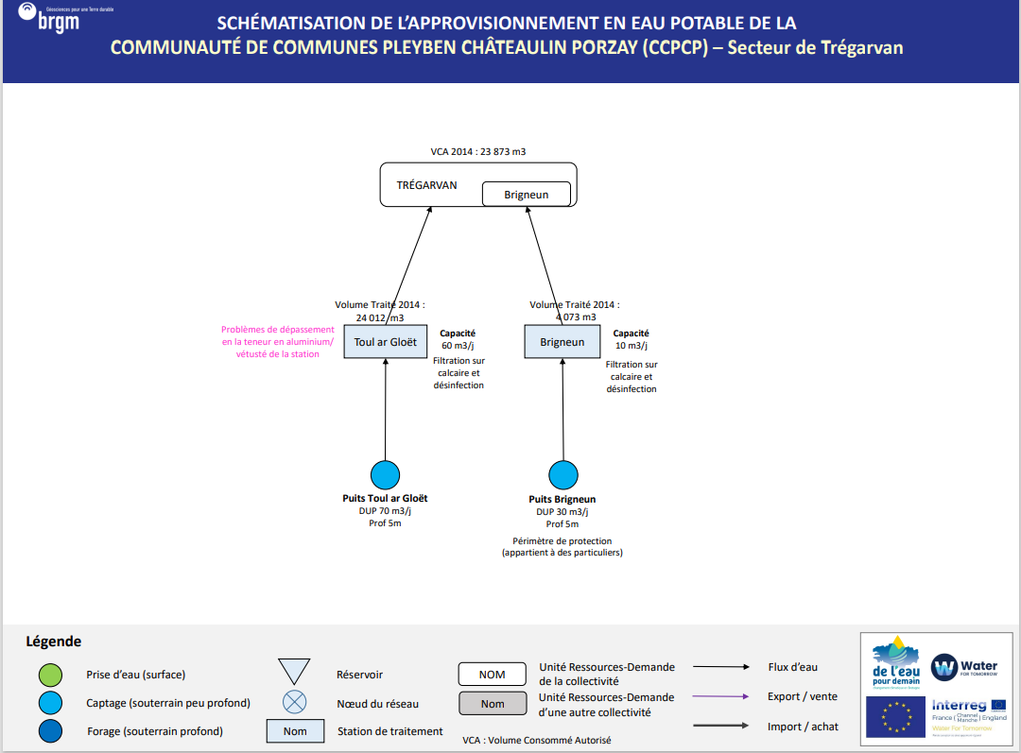
CCPCP
Récapitulatif URD - Stations - Ouvrages
Index | URD | Usines | Ouvrages
1 | Trégarvan | Station de Toul Ar Gloet | Puits Tour Al Gloët
 |  | Station de Brigneun | Puits Brigneun

Bilan Ressources Besoins
URD 1 |  |  | Ressources (détail)
 |  |  | Capacité |  | Année moyenne |  |  | Année sèche
TREGARVAN | Usines | Mois | Capacité Usines | Capacité Ouvrages (DUP) | Productivité Hydrologique Ouvrages | Production Maximun | Production Maximum effective (rendement inclus) | Productivité Hydrologique Ouvrages | Production Maximun | Production Maximum effective (rendement inclus)
 | TOUR AR GLOET | Janvier | 310 | 930 | 931 | 310 | 264 | 744 | 310 | 264
 |  | Février | 280 | 840 | 798 | 280 | 238 | 672 | 280 | 238
 |  | Mars | 310 | 930 | 764 | 310 | 264 | 724 | 310 | 264
 |  | Avril | 300 | 900 | 655 | 300 | 255 | 544 | 300 | 255
 |  | Mai | 310 | 930 | 610 | 310 | 264 | 425 | 310 | 264
 |  | Juin | 300 | 900 | 476 | 300 | 255 | 332 | 300 | 255
 |  | Juillet | 310 | 930 | 420 | 310 | 264 | 291 | 291 | 248
 |  | Août | 310 | 930 | 360 | 310 | 264 | 264 | 264 | 224
 |  | Septembre | 300 | 900 | 372 | 300 | 255 | 227 | 227 | 193
 |  | Octobre | 310 | 930 | 744 | 310 | 264 | 223 | 223 | 190
 |  | Novembre | 300 | 900 | 900 | 300 | 255 | 234 | 234 | 199
 |  | Décembre | 310 | 930 | 744 | 310 | 264 | 516 | 310 | 264
 | RIGNEUN | Janvier | 1,860 | 2,170 | 2,171 | 1,860 | 1,581 | 1,736 | 1,736 | 1,476
 |  | Février | 1,680 | 1,960 | 1,862 | 1,680 | 1,428 | 1,568 | 1,568 | 1,333
 |  | Mars | 1,860 | 2,170 | 1,782 | 1,782 | 1,515 | 1,688 | 1,688 | 1,435
 |  | Avril | 1,800 | 2,100 | 1,529 | 1,529 | 1,299 | 1,270 | 1,270 | 1,080
 |  | Mai | 1,860 | 2,170 | 1,424 | 1,424 | 1,210 | 992 | 992 | 843
 |  | Juin | 1,800 | 2,100 | 1,112 | 1,112 | 945 | 774 | 774 | 658
 |  | Juillet | 1,860 | 2,170 | 979 | 979 | 833 | 680 | 680 | 578
 |  | Août | 1,860 | 2,170 | 840 | 840 | 714 | 615 | 615 | 523
 |  | Septembre | 1,800 | 2,100 | 868 | 868 | 738 | 529 | 529 | 449
 |  | Octobre | 1,860 | 2,170 | 1,737 | 1,737 | 1,476 | 521 | 521 | 443
 |  | Novembre | 1,800 | 2,100 | 2,100 | 1,800 | 1,530 | 547 | 547 | 465
 |  | Décembre | 1,860 | 2,170 | 1,736 | 1,736 | 1,476 | 1,203 | 1,203 | 1,023
 |  |  | Ressources (Total) |  |  |  |  |  |  |  | Besoins | Bilans
 |  |  | Capacité |  | Année moyenne |  |  | Année sèche |  |  |  | Année moyenne |  |  | Année sèche |  |  | URD 1
 |  | Mois | Capacité Usines | Capacité Ouvrages (DUP) | Productivité Hydrologique Ouvrages | Production Maximun | Production Maximum effective (rendement inclus) | Productivité Hydrologique Ouvrages | Production Maximun | Production Maximum effective (rendement inclus) | Demande | Bilan | Besoin Externe (Rendement inclus) | Offre Externe | Bilan | Besoin Externe (Rendement inclus) | Offre Externe | TREGARVAN
 | TOTAL | Janvier | 2,170 | 3,100 | 3,102 | 2,170 | 1,845 | 2,480 | 2,046 | 1,739 | 1,981 | -137 | 166 | - | -242 | 293 | -
 |  | Février | 1,960 | 2,800 | 2,659 | 1,960 | 1,666 | 2,240 | 1,848 | 1,571 | 1,814 | -148 | 180 | - | -244 | 295 | -
 | Demande | Production Maximum effective (année sèche) | Production Maximum effective (année moyenne)
Janvier | 66,600 | 40,734 | 40,734
Février | 61,477 | 36,792 | 36,792
Mars | 67,042 | 40,734 | 40,734
Avril | 67,432 | 39,420 | 39,420
Mai | 70,015 | 22,630 | 40,734
Juin | 73,431 | 10,950 | 19,365
Juillet | 90,508 | 0 | 4,143
Août | 95,631 | 0 | 1,845
Septembre | 70,856 | 0 | -
Octobre | 64,892 | 0 | 3,966
Novembre | 61,032 | 21,900 | 39,420
Décembre | 64,038 | 40,734 | 40,734
 |  | Mars | 2,170 | 3,100 | 2,545 | 2,092 | 1,778 | 2,412 | 1,998 | 1,699 | 1,934 | -156 | 188 | - | -235 | 285 | -
 |  | Avril | 2,100 | 3,000 | 2,184 | 1,829 | 1,554 | 1,815 | 1,570 | 1,335 | 1,946 | -391 | 474 | - | -611 | 740 | -
 |  | Mai | 2,170 | 3,100 | 2,034 | 1,734 | 1,474 | 1,417 | 1,302 | 1,107 | 2,053 | -579 | 701 | - | -947 | 1,146 | -
 |  | Juin | 2,100 | 3,000 | 1,588 | 1,412 | 1,200 | 1,106 | 1,074 | 913 | 2,077 | -877 | 1,062 | - | -1,164 | 1,409 | -
 |  | Juillet | 2,170 | 3,100 | 1,399 | 1,289 | 1,096 | 971 | 971 | 826 | 2,280 | -1,184 | 1,433 | - | -1,454 | 1,761 | -
 |  | Août | 2,170 | 3,100 | 1,200 | 1,150 | 977 | 879 | 879 | 747 | 2,292 | -1,314 | 1,591 | - | -1,545 | 1,870 | -
 |  | Septembre | 2,100 | 3,000 | 1,240 | 1,168 | 993 | 755 | 755 | 642 | 1,958 | -965 | 1,168 | - | -1,316 | 1,593 | -
 |  | Octobre | 2,170 | 3,100 | 2,481 | 2,047 | 1,740 | 744 | 744 | 632 | 1,934 | -194 | 235 | - | -1,301 | 1,576 | -
 |  | Novembre | 2,100 | 3,000 | 3,000 | 2,100 | 1,785 | 781 | 781 | 664 | 1,814 | -29 | 36 | - | -1,150 | 1,393 | -
 |  | Décembre | 2,170 | 3,100 | 2,480 | 2,046 | 1,739 | 1,719 | 1,513 | 1,286 | 1,790 | -51 | 62 | - | -504 | 611 | -

QBO 1 - Secteur 3PG
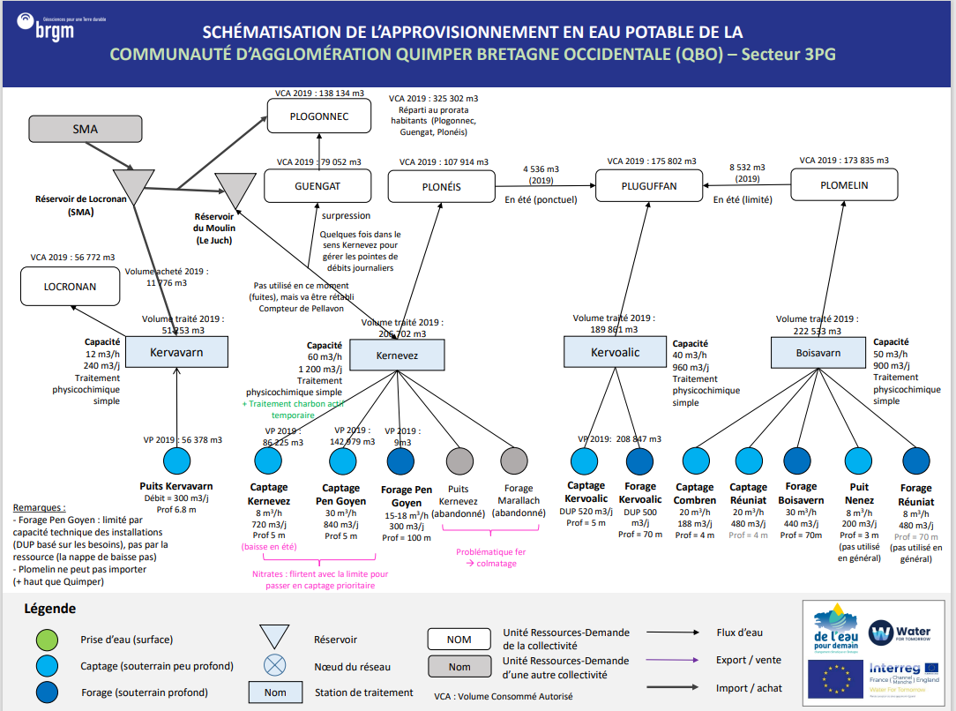
QBO
Récapitulatif URD - Stations - Ouvrages
Index | URD | Usines | Ouvrages
1 | Locronan | Station de Kervarvarn | Puit Kervavarn
2 | Plogonnec |  |  | On considére ici les 3 communes comme un ensemble
 | Guengat
 | Plonéis | Station de Kernevez | Captage Kernevez
 |  |  | Captage Pen Goyen
 |  |  | Forage Pen Goyen
3 | Pluguffan | Station de Kervoelig | Captage Kervoalic
 |  |  | Forage Kervoalic
4 | Plomelin | Station de Boissavarn | Captage Combren
 |  |  | Captage Reuniat
 |  |  | Forage Boisavarn
 |  |  | Puits Nenez
 |  |  | Forage Réuniat

Bilan Ressources Besoins
URD 1 |  | Ressources |  |  |  |  |  |  |  | Besoins | Bilans |  |  |  |  |  | URD 1
 |  | Capacité |  | Année moyenne |  |  | Année sèche |  |  |  | Année moyenne |  |  | Année sèche
 | Demande | Production Maximum effective (année sèche) | Production Maximum effective (année moyenne)
Janvier | 66,600 | 40,734 | 40,734
Février | 61,477 | 36,792 | 36,792
Mars | 67,042 | 40,734 | 40,734
Avril | 67,432 | 39,420 | 39,420
Mai | 70,015 | 22,630 | 40,734
Juin | 73,431 | 10,950 | 19,365
Juillet | 90,508 | 0 | 4,143
Août | 95,631 | 0 | 1,845
Septembre | 70,856 | 0 | -
Octobre | 64,892 | 0 | 3,966
Novembre | 61,032 | 21,900 | 39,420
Décembre | 64,038 | 40,734 | 40,734
 | Demande | Production Maximum effective (année sèche) | Production Maximum effective (année moyenne)
Janvier | 66,600 | 40,734 | 40,734
Février | 61,477 | 36,792 | 36,792
Mars | 67,042 | 40,734 | 40,734
Avril | 67,432 | 39,420 | 39,420
Mai | 70,015 | 22,630 | 40,734
Juin | 73,431 | 10,950 | 19,365
Juillet | 90,508 | 0 | 4,143
Août | 95,631 | 0 | 1,845
Septembre | 70,856 | 0 | -
Octobre | 64,892 | 0 | 3,966
Novembre | 61,032 | 21,900 | 39,420
Décembre | 64,038 | 40,734 | 40,734
LOCRONAN | Mois | Capacité Usines | Capacité Ouvrages (DUP) | Productivité Hydrologique Ouvrages | Production Maximun | Production Maximum effective (rendement inclus) | Productivité Hydrologique Ouvrages | Production Maximun | Production Maximum effective (rendement inclus) | Demande | Bilan | Besoin Externe (Rendement inclus) | Offre Externe | Bilan | Besoin Externe (Rendement inclus) | Offre Externe | LOCRONAN
 | Janvier | 7,440 | 9,300 | 9,300 | 7,440 | 6,703 | 7,440 | 7,440 | 6,703 | 4,712 | 1,991 | - | 1,991 | 1,991 | - | 1,991
 | Février | 6,720 | 8,400 | 8,406 | 6,720 | 6,055 | 6,720 | 6,720 | 6,055 | 4,315 | 1,740 | - | 1,740 | 1,740 | - | 1,740
 | Mars | 7,440 | 9,300 | 8,833 | 7,440 | 6,703 | 7,236 | 7,236 | 6,520 | 4,627 | 2,077 | - | 2,077 | 1,893 | - | 1,893
 | Avril | 7,200 | 9,000 | 7,390 | 7,200 | 6,487 | 5,444 | 5,444 | 4,905 | 4,627 | 1,860 | - | 1,860 | 278 | - | 278
 | Mai | 7,440 | 9,300 | 6,770 | 6,770 | 6,100 | 4,251 | 4,251 | 3,830 | 4,882 | 1,217 | - | 1,217 | -1,053 | 1,168 | -
 | Juin | 7,200 | 9,000 | 5,905 | 5,905 | 5,320 | 3,319 | 3,319 | 2,990 | 4,939 | 381 | - | 381 | -1,949 | 2,163 | -
 | Juillet | 7,440 | 9,300 | 4,923 | 4,923 | 4,436 | 2,914 | 2,914 | 2,626 | 5,422 | -986 | 1,094 | - | -2,796 | 3,103 | -
 | Août | 7,440 | 9,300 | 4,198 | 4,198 | 3,782 | 2,636 | 2,636 | 2,375 | 5,450 | -1,668 | 1,851 | - | -3,075 | 3,413 | -
 | Septembre | 7,200 | 9,000 | 3,483 | 3,483 | 3,138 | 2,265 | 2,265 | 2,041 | 4,655 | -1,517 | 1,684 | - | -2,614 | 2,901 | -
 | Octobre | 7,440 | 9,300 | 3,844 | 3,844 | 3,463 | 2,231 | 2,231 | 2,010 | 4,599 | -1,135 | 1,260 | - | -2,588 | 2,872 | -
 | Novembre | 7,200 | 9,000 | 7,203 | 7,200 | 6,487 | 2,344 | 2,344 | 2,112 | 4,315 | 2,173 | - | 2,173 | -2,203 | 2,445 | -
 | Décembre | 7,440 | 9,300 | 9,300 | 7,440 | 6,703 | 5,156 | 5,156 | 4,645 | 4,258 | 2,446 | - | 2,446 | 387 | - | 387

 | Demande | Production Maximum effective (année sèche) | Production Maximum effective (année moyenne)
Janvier | 66,600 | 40,734 | 40,734
Février | 61,477 | 36,792 | 36,792
Mars | 67,042 | 40,734 | 40,734
Avril | 67,432 | 39,420 | 39,420
Mai | 70,015 | 22,630 | 40,734
Juin | 73,431 | 10,950 | 19,365
Juillet | 90,508 | 0 | 4,143
Août | 95,631 | 0 | 1,845
Septembre | 70,856 | 0 | -
Octobre | 64,892 | 0 | 3,966
Novembre | 61,032 | 21,900 | 39,420
Décembre | 64,038 | 40,734 | 40,734
 | Demande | Production Maximum effective (année sèche) | Production Maximum effective (année moyenne)
Janvier | 66,600 | 40,734 | 40,734
Février | 61,477 | 36,792 | 36,792
Mars | 67,042 | 40,734 | 40,734
Avril | 67,432 | 39,420 | 39,420
Mai | 70,015 | 22,630 | 40,734
Juin | 73,431 | 10,950 | 19,365
Juillet | 90,508 | 0 | 4,143
Août | 95,631 | 0 | 1,845
Septembre | 70,856 | 0 | -
Octobre | 64,892 | 0 | 3,966
Novembre | 61,032 | 21,900 | 39,420
Décembre | 64,038 | 40,734 | 40,734
URD 2 |  | Ressources |  |  |  |  |  |  |  | Besoins | Bilans |  |  |  |  |  | URD 2
 |  | Capacité |  | Année moyenne |  |  | Année sèche |  |  |  | Année moyenne |  |  | Année sèche
PLOGONNEC-GUENGUAT-PLONEIS | Mois | Capacité Usines | Capacité Ouvrages (DUP) | Productivité Hydrologique Ouvrages | Production Maximun | Production Maximum effective (rendement inclus) | Productivité Hydrologique Ouvrages | Production Maximun | Production Maximum effective (rendement inclus) | Demande | Bilan | Besoin Externe (Rendement inclus) | Offre Externe | Bilan | Besoin Externe (Rendement inclus) | Offre Externe | PLOGONNEC-GUENGUAT-PLONEIS
 | Janvier | 37,200 | 57,660 | 57,660 | 37,200 | 29,388 | 46,462 | 37,200 | 29,388 | 26,983 | 2,405 | - | 2,405 | 2,405 | - | 2,405
 | Février | 33,600 | 52,080 | 52,109 | 33,600 | 26,544 | 41,968 | 33,600 | 26,544 | 18,700 | 7,844 | - | 7,844 | 7,844 | - | 7,844
 | Mars | 37,200 | 57,660 | 55,231 | 37,200 | 29,388 | 45,467 | 37,200 | 29,388 | 26,333 | 3,055 | - | 3,055 | 3,055 | - | 3,055
 | Avril | 36,000 | 55,800 | 47,428 | 36,000 | 28,440 | 35,876 | 35,876 | 28,342 | 26,496 | 1,944 | - | 1,944 | 1,846 | - | 1,846
 | Mai | 37,200 | 57,660 | 44,504 | 37,200 | 29,388 | 29,795 | 29,795 | 23,538 | 27,959 | 1,429 | - | 1,429 | -4,421 | 5,596 | -
 | Juin | 36,000 | 55,800 | 39,706 | 36,000 | 28,440 | 24,372 | 24,372 | 19,254 | 28,284 | 156 | - | 156 | -9,030 | 11,430 | -
 | Juillet | 37,200 | 57,660 | 34,901 | 34,901 | 27,572 | 23,279 | 23,279 | 18,390 | 31,047 | -3,475 | 4,399 | - | -12,657 | 16,021 | -
 | Août | 37,200 | 57,660 | 31,128 | 31,128 | 24,591 | 21,656 | 21,656 | 17,109 | 31,210 | -6,619 | 8,378 | - | -14,101 | 17,850 | -
 | Septembre | 36,000 | 55,800 | 27,112 | 27,112 | 21,419 | 19,576 | 19,576 | 15,465 | 26,658 | -5,240 | 6,632 | - | -11,193 | 14,169 | -
 | Octobre | 37,200 | 23,460 | 29,287 | 29,287 | 23,137 | 19,518 | 19,518 | 15,419 | 26,333 | -3,196 | 4,046 | - | -10,914 | 13,816 | -
 | Novembre | 36,000 | 55,800 | 46,455 | 36,000 | 28,440 | 19,961 | 19,961 | 15,769 | 24,708 | 3,732 | - | 3,732 | -8,939 | 11,315 | -
 | Décembre | 37,200 | 57,660 | 57,660 | 37,200 | 29,388 | 34,053 | 34,053 | 26,902 | 26,333 | 3,055 | - | 3,055 | 569 | - | 569

 | Demande | Production Maximum effective (année sèche) | Production Maximum effective (année moyenne)
Janvier | 66,600 | 40,734 | 40,734
Février | 61,477 | 36,792 | 36,792
Mars | 67,042 | 40,734 | 40,734
Avril | 67,432 | 39,420 | 39,420
Mai | 70,015 | 22,630 | 40,734
Juin | 73,431 | 10,950 | 19,365
Juillet | 90,508 | 0 | 4,143
Août | 95,631 | 0 | 1,845
Septembre | 70,856 | 0 | -
Octobre | 64,892 | 0 | 3,966
Novembre | 61,032 | 21,900 | 39,420
Décembre | 64,038 | 40,734 | 40,734
 | Demande | Production Maximum effective (année sèche) | Production Maximum effective (année moyenne)
Janvier | 66,600 | 40,734 | 40,734
Février | 61,477 | 36,792 | 36,792
Mars | 67,042 | 40,734 | 40,734
Avril | 67,432 | 39,420 | 39,420
Mai | 70,015 | 22,630 | 40,734
Juin | 73,431 | 10,950 | 19,365
Juillet | 90,508 | 0 | 4,143
Août | 95,631 | 0 | 1,845
Septembre | 70,856 | 0 | -
Octobre | 64,892 | 0 | 3,966
Novembre | 61,032 | 21,900 | 39,420
Décembre | 64,038 | 40,734 | 40,734
URD 3 |  | Ressources |  |  |  |  |  |  |  | Besoins | Bilans |  |  |  |  |  | URD 3
 |  | Capacité |  | Année moyenne |  |  | Année sèche |  |  |  | Année moyenne |  |  | Année sèche
PLUGUFFAN | Mois | Capacité Usines | Capacité Ouvrages (DUP) | Productivité Hydrologique Ouvrages | Production Maximun | Production Maximum effective (rendement inclus) | Productivité Hydrologique Ouvrages | Production Maximun | Production Maximum effective (rendement inclus) | Demande | Bilan | Besoin Externe (Rendement inclus) | Offre Externe | Bilan | Besoin Externe (Rendement inclus) | Offre Externe | PLUGUFFAN
 | Janvier | 29,760 | 31,620 | 31,620 | 29,760 | 25,772 | 25,853 | 25,853 | 22,388 | 14,592 | 11,181 | - | 11,181 | 7,797 | - | 7,797
 | Février | 26,880 | 28,560 | 28,570 | 26,880 | 23,278 | 23,354 | 23,354 | 20,225 | 13,361 | 9,917 | - | 9,917 | 6,864 | - | 6,864
 | Mars | 29,760 | 31,620 | 30,810 | 28,570 | 24,741 | 25,608 | 25,608 | 22,177 | 14,328 | 10,413 | - | 10,413 | 7,849 | - | 7,849
 | Avril | 28,800 | 30,600 | 27,809 | 28,800 | 24,941 | 22,046 | 22,046 | 19,092 | 14,328 | 10,613 | - | 10,613 | 4,764 | - | 4,764
 | Mai | 29,760 | 31,620 | 27,235 | 27,809 | 24,083 | 20,187 | 20,187 | 17,482 | 15,119 | 8,964 | - | 8,964 | 2,363 | - | 2,363
 | Juin | 28,800 | 30,600 | 25,235 | 27,235 | 23,585 | 17,612 | 17,612 | 15,252 | 15,295 | 8,290 | - | 8,290 | -43 | 49 | -
 | Juillet | 29,760 | 31,620 | 24,034 | 25,235 | 21,854 | 18,594 | 18,594 | 16,102 | 16,789 | 5,065 | - | 5,065 | -687 | 793 | -
 | Août | 29,760 | 31,620 | 22,776 | 24,034 | 20,813 | 17,816 | 17,816 | 15,428 | 16,877 | 3,936 | - | 3,936 | -1,449 | 1,673 | -
 | Septembre | 28,800 | 30,600 | 21,037 | 22,776 | 19,724 | 16,920 | 16,920 | 14,652 | 14,416 | 5,308 | - | 5,308 | 237 | - | 237
 | Octobre | 29,760 | 31,620 | 22,162 | 21,037 | 18,218 | 17,058 | 17,058 | 14,773 | 14,240 | 3,978 | - | 3,978 | 533 | - | 533
 | Novembre | 28,800 | 30,600 | 27,485 | 22,162 | 19,193 | 17,018 | 17,018 | 14,738 | 13,361 | 5,832 | - | 5,832 | 1,377 | - | 1,377
 | Décembre | 29,760 | 31,620 | 31,620 | 29,760 | 25,772 | 21,010 | 21,010 | 18,195 | 13,185 | 12,587 | - | 12,587 | 5,010 | - | 5,010

 | Demande | Production Maximum effective (année sèche) | Production Maximum effective (année moyenne)
Janvier | 66,600 | 40,734 | 40,734
Février | 61,477 | 36,792 | 36,792
Mars | 67,042 | 40,734 | 40,734
Avril | 67,432 | 39,420 | 39,420
Mai | 70,015 | 22,630 | 40,734
Juin | 73,431 | 10,950 | 19,365
Juillet | 90,508 | 0 | 4,143
Août | 95,631 | 0 | 1,845
Septembre | 70,856 | 0 | -
Octobre | 64,892 | 0 | 3,966
Novembre | 61,032 | 21,900 | 39,420
Décembre | 64,038 | 40,734 | 40,734
 | Demande | Production Maximum effective (année sèche) | Production Maximum effective (année moyenne)
Janvier | 66,600 | 40,734 | 40,734
Février | 61,477 | 36,792 | 36,792
Mars | 67,042 | 40,734 | 40,734
Avril | 67,432 | 39,420 | 39,420
Mai | 70,015 | 22,630 | 40,734
Juin | 73,431 | 10,950 | 19,365
Juillet | 90,508 | 0 | 4,143
Août | 95,631 | 0 | 1,845
Septembre | 70,856 | 0 | -
Octobre | 64,892 | 0 | 3,966
Novembre | 61,032 | 21,900 | 39,420
Décembre | 64,038 | 40,734 | 40,734
URD 4 |  | Ressources |  |  |  |  |  |  |  | Besoins | Bilans |  |  |  |  |  | URD 4
 |  | Capacité |  | Année moyenne |  |  | Année sèche |  |  |  | Année moyenne |  |  | Année sèche
PLOMELIN | Mois | Capacité Usines | Capacité Ouvrages (DUP) | Productivité Hydrologique Ouvrages | Production Maximun | Production Maximum effective (rendement inclus) | Productivité Hydrologique Ouvrages | Production Maximun | Production Maximum effective (rendement inclus) | Demande | Bilan | Besoin Externe (Rendement inclus) | Offre Externe | Bilan | Besoin Externe (Rendement inclus) | Offre Externe | PLOMELIN
 | Janvier | 27,900 | 55,428 | 55,428 | 27,900 | 22,822 | 45,367 | 27,900 | 22,822 | 13,559 | 9,263 | - | 9,263 | 9,263 | - | 9,263
 | Février | 25,200 | 50,064 | 50,080 | 25,200 | 20,614 | 40,982 | 25,200 | 20,614 | 12,516 | 8,097 | - | 8,097 | 8,097 | - | 8,097
 | Mars | 27,900 | 55,428 | 54,076 | 27,900 | 22,822 | 44,978 | 27,900 | 22,822 | 13,728 | 9,094 | - | 9,094 | 9,094 | - | 9,094
 | Avril | 27,000 | 53,640 | 48,982 | 27,000 | 22,086 | 38,954 | 27,000 | 22,086 | 13,728 | 8,358 | - | 8,358 | 8,358 | - | 8,358
 | Mai | 27,900 | 55,428 | 48,108 | 27,900 | 22,822 | 35,887 | 27,900 | 22,822 | 14,254 | 8,568 | - | 8,568 | 8,568 | - | 8,568
 | Juin | 27,000 | 53,640 | 44,685 | 27,000 | 22,086 | 31,424 | 27,000 | 22,086 | 14,950 | 7,136 | - | 7,136 | 7,136 | - | 7,136
 | Juillet | 27,900 | 55,428 | 42,765 | 27,900 | 22,822 | 33,350 | 27,900 | 22,822 | 18,427 | 4,396 | - | 4,396 | 4,396 | - | 4,396
 | Août | 27,900 | 55,428 | 40,665 | 27,900 | 22,822 | 32,000 | 27,900 | 22,822 | 19,470 | 3,353 | - | 3,353 | 3,353 | - | 3,353
 | Septembre | 27,000 | 53,640 | 37,678 | 27,000 | 22,086 | 30,461 | 27,000 | 22,086 | 14,426 | 7,660 | - | 7,660 | 7,660 | - | 7,660
 | Octobre | 27,900 | 55,428 | 39,641 | 27,900 | 22,822 | 30,727 | 27,900 | 22,822 | 13,211 | 9,611 | - | 9,611 | 9,611 | - | 9,611
 | Novembre | 27,000 | 53,640 | 48,441 | 27,000 | 22,086 | 30,619 | 27,000 | 22,086 | 12,426 | 9,660 | - | 9,660 | 9,660 | - | 9,660
 | Décembre | 27,900 | 55,428 | 55,428 | 27,900 | 22,822 | 37,133 | 27,900 | 22,822 | 13,038 | 9,785 | - | 9,785 | 9,785 | - | 9,785

QBO 2- Secteur Menez Quelc'h
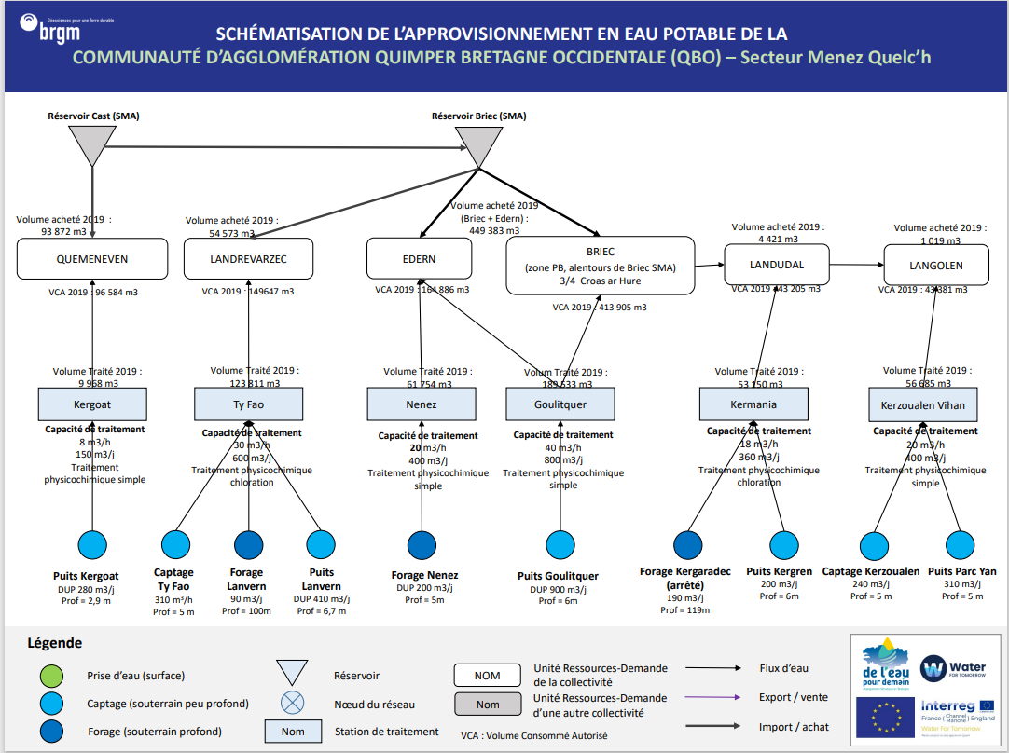
QBO
Récapitulatif URD - Stations - Ouvrages
Index | URD | Usines | Ouvrages
1 | Quéménéven | Station de Kergoat | Puits Kergoat
2 | Landrévarzec | Station de Ty Fao | Captage Ty Fao
 |  |  | Forage Lanvern
 |  |  | Puits Lanvern
3 | Edern | Station de Nenez | Forage Nenez | On considère ici Edern et Briec comme une seule entité
 | Briec | Station de Traitement de Goulitquer | Puits Goulitquer
4 | Landudal | Station de Kermaria | Forage Kergaradec
 |  |  | Puits Kergren
5 | Langolen | Station de Kerzoualen | Captage Kerzoualen
 |  | Station du Pouldu | Puits Parc Yan

Bilan Ressources Besoins
URD 1 |  | Ressources |  |  |  |  |  |  |  |  | Besoins | Bilans |  |  |  |  |  | URD 1
 |  | Capacité |  | Année moyenne |  |  | Année sèche |  |  |  |  | Année moyenne |  |  | Année sèche
 | Demande | Production Maximum effective (année sèche) | Production Maximum effective (année moyenne)
Janvier | 66,600 | 40,734 | 40,734
Février | 61,477 | 36,792 | 36,792
Mars | 67,042 | 40,734 | 40,734
Avril | 67,432 | 39,420 | 39,420
Mai | 70,015 | 22,630 | 40,734
Juin | 73,431 | 10,950 | 19,365
Juillet | 90,508 | 0 | 4,143
Août | 95,631 | 0 | 1,845
Septembre | 70,856 | 0 | -
Octobre | 64,892 | 0 | 3,966
Novembre | 61,032 | 21,900 | 39,420
Décembre | 64,038 | 40,734 | 40,734
 | Demande | Production Maximum effective (année sèche) | Production Maximum effective (année moyenne)
Janvier | 66,600 | 40,734 | 40,734
Février | 61,477 | 36,792 | 36,792
Mars | 67,042 | 40,734 | 40,734
Avril | 67,432 | 39,420 | 39,420
Mai | 70,015 | 22,630 | 40,734
Juin | 73,431 | 10,950 | 19,365
Juillet | 90,508 | 0 | 4,143
Août | 95,631 | 0 | 1,845
Septembre | 70,856 | 0 | -
Octobre | 64,892 | 0 | 3,966
Novembre | 61,032 | 21,900 | 39,420
Décembre | 64,038 | 40,734 | 40,734
 | Demande | Production Maximum effective (année sèche) | Production Maximum effective (année moyenne)
Janvier | 66,600 | 40,734 | 40,734
Février | 61,477 | 36,792 | 36,792
Mars | 67,042 | 40,734 | 40,734
Avril | 67,432 | 39,420 | 39,420
Mai | 70,015 | 22,630 | 40,734
Juin | 73,431 | 10,950 | 19,365
Juillet | 90,508 | 0 | 4,143
Août | 95,631 | 0 | 1,845
Septembre | 70,856 | 0 | -
Octobre | 64,892 | 0 | 3,966
Novembre | 61,032 | 21,900 | 39,420
Décembre | 64,038 | 40,734 | 40,734
QUEMENVEN | Mois | Capacité Usines | Capacité Ouvrages (DUP) | Productivité Hydrologique Ouvrages | Production Maximun | Production Maximum effective (rendement inclus) | Productivité Hydrologique Ouvrages | Production Maximun | Production Maximum effective (rendement inclus) |  | Demande | Bilan | Besoin Externe (Rendement inclus) | Offre Externe | Bilan | Besoin Externe (Rendement inclus) | Offre Externe | QUEMENVEN
 | Janvier | 4,650 | 8,680 | 8,680 | 4,650 | 4,325 | 6,944 | 4,650 | 4,325 |  | 8,016 | -3,692 | 3,970 | - | -3,692 | 3,970 | -
 | Février | 4,200 | 7,840 | 7,845 | 4,200 | 3,906 | 6,272 | 4,200 | 3,906 |  | 7,340 | -3,434 | 3,693 | - | -3,434 | 3,693 | -
 | Mars | 4,650 | 8,680 | 8,244 | 4,650 | 4,325 | 6,754 | 4,650 | 4,325 |  | 7,872 | -3,547 | 3,814 | - | -3,547 | 3,814 | -
 | Avril | 4,500 | 8,400 | 6,897 | 4,500 | 4,185 | 5,081 | 4,500 | 4,185 |  | 7,872 | -3,687 | 3,964 | - | -3,687 | 3,964 | -
 | Mai | 4,650 | 8,680 | 6,319 | 4,650 | 4,325 | 3,967 | 3,967 | 3,690 |  | 8,306 | -3,982 | 4,281 | - | -4,617 | 4,964 | -
 | Juin | 4,500 | 8,400 | 5,511 | 4,500 | 4,185 | 3,097 | 3,097 | 2,881 |  | 8,403 | -4,218 | 4,535 | - | -5,522 | 5,938 | -
 | Juillet | 4,650 | 8,680 | 4,595 | 4,595 | 4,273 | 2,720 | 2,720 | 2,529 |  | 9,224 | -4,950 | 5,323 | - | -6,694 | 7,198 | -
 | Août | 4,650 | 8,680 | 3,918 | 3,918 | 3,644 | 2,461 | 2,461 | 2,288 |  | 9,272 | -5,629 | 6,052 | - | -6,984 | 7,509 | -
 | Septembre | 4,500 | 8,400 | 3,251 | 3,251 | 3,023 | 2,114 | 2,114 | 1,966 |  | 7,920 | -4,897 | 5,265 | - | -5,953 | 6,402 | -
 | Octobre | 4,650 | 8,680 | 3,587 | 3,587 | 3,336 | 2,083 | 2,083 | 1,937 |  | 7,823 | -4,487 | 4,825 | - | -5,886 | 6,330 | -
 | Novembre | 4,500 | 8,400 | 6,723 | 4,500 | 4,185 | 2,188 | 2,188 | 2,034 |  | 7,340 | -3,155 | 3,393 | - | -5,306 | 5,705 | -
 | Décembre | 4,650 | 8,680 | 8,680 | 4,650 | 4,325 | 4,812 | 4,650 | 4,325 |  | 7,244 | -2,919 | 3,139 | - | -2,919 | 3,139 | -

 | Demande | Production Maximum effective (année sèche) | Production Maximum effective (année moyenne)
Janvier | 66,600 | 40,734 | 40,734
Février | 61,477 | 36,792 | 36,792
Mars | 67,042 | 40,734 | 40,734
Avril | 67,432 | 39,420 | 39,420
Mai | 70,015 | 22,630 | 40,734
Juin | 73,431 | 10,950 | 19,365
Juillet | 90,508 | 0 | 4,143
Août | 95,631 | 0 | 1,845
Septembre | 70,856 | 0 | -
Octobre | 64,892 | 0 | 3,966
Novembre | 61,032 | 21,900 | 39,420
Décembre | 64,038 | 40,734 | 40,734
 | Demande | Production Maximum effective (année sèche) | Production Maximum effective (année moyenne)
Janvier | 66,600 | 40,734 | 40,734
Février | 61,477 | 36,792 | 36,792
Mars | 67,042 | 40,734 | 40,734
Avril | 67,432 | 39,420 | 39,420
Mai | 70,015 | 22,630 | 40,734
Juin | 73,431 | 10,950 | 19,365
Juillet | 90,508 | 0 | 4,143
Août | 95,631 | 0 | 1,845
Septembre | 70,856 | 0 | -
Octobre | 64,892 | 0 | 3,966
Novembre | 61,032 | 21,900 | 39,420
Décembre | 64,038 | 40,734 | 40,734
 | Demande | Production Maximum effective (année sèche) | Production Maximum effective (année moyenne)
Janvier | 66,600 | 40,734 | 40,734
Février | 61,477 | 36,792 | 36,792
Mars | 67,042 | 40,734 | 40,734
Avril | 67,432 | 39,420 | 39,420
Mai | 70,015 | 22,630 | 40,734
Juin | 73,431 | 10,950 | 19,365
Juillet | 90,508 | 0 | 4,143
Août | 95,631 | 0 | 1,845
Septembre | 70,856 | 0 | -
Octobre | 64,892 | 0 | 3,966
Novembre | 61,032 | 21,900 | 39,420
Décembre | 64,038 | 40,734 | 40,734
URD 2 |  | Ressources |  |  |  |  |  |  |  |  | Besoins | Bilans |  |  |  |  |  | URD 2
 |  | Capacité |  | Année moyenne |  |  | Année sèche |  |  |  |  | Année moyenne |  |  | Année sèche
LANDREVARZEC | Mois | Capacité Usines | Capacité Ouvrages (DUP) | Productivité Hydrologique Ouvrages | Production Maximun | Production Maximum effective (rendement inclus) | Productivité Hydrologique Ouvrages | Production Maximun | Production Maximum effective (rendement inclus) |  | Demande | Bilan | Besoin Externe (Rendement inclus) | Offre Externe | Bilan | Besoin Externe (Rendement inclus) | Offre Externe | LANDREVARZEC
 | Janvier | 18,600 | 18,600 | 18,600 | 18,600 | 15,605 | 14,980 | 14,980 | 12,568 |  | 12,421 | 3,185 | - | 3,185 | 148 | - | 148
 | Février | 16,800 | 16,800 | 16,809 | 16,800 | 14,095 | 13,531 | 13,531 | 11,353 |  | 11,373 | 2,722 | - | 2,722 | -21 | 25 | -
 | Mars | 18,600 | 18,600 | 17,806 | 17,806 | 14,939 | 14,653 | 14,653 | 12,294 |  | 12,196 | 2,743 | - | 2,743 | 98 | - | 98
 | Avril | 18,000 | 18,000 | 15,263 | 15,263 | 12,806 | 11,525 | 11,525 | 9,669 |  | 12,196 | 609 | - | 609 | -2,527 | 3,012 | -
 | Mai | 18,600 | 18,600 | 14,299 | 14,299 | 11,997 | 9,534 | 9,534 | 7,999 |  | 12,870 | -873 | 1,040 | - | -4,871 | 5,806 | -
 | Juin | 18,000 | 18,000 | 12,738 | 12,738 | 10,688 | 7,776 | 7,776 | 6,524 |  | 13,019 | -2,332 | 2,779 | - | -6,495 | 7,741 | -
 | Juillet | 18,600 | 18,600 | 11,160 | 11,160 | 9,363 | 7,392 | 7,392 | 6,202 |  | 14,291 | -4,928 | 5,874 | - | -8,090 | 9,642 | -
 | Août | 18,600 | 18,600 | 9,926 | 9,926 | 8,328 | 6,866 | 6,866 | 5,761 |  | 14,366 | -6,038 | 7,197 | - | -8,606 | 10,257 | -
 | Septembre | 18,000 | 18,000 | 8,621 | 8,621 | 7,233 | 6,190 | 6,190 | 5,193 |  | 12,271 | -5,038 | 6,004 | - | -7,078 | 8,436 | -
 | Octobre | 18,600 | 18,600 | 9,324 | 9,324 | 7,823 | 6,168 | 6,168 | 5,175 |  | 12,121 | -4,298 | 5,123 | - | -6,947 | 8,280 | -
 | Novembre | 18,000 | 18,000 | 14,945 | 14,945 | 12,539 | 6,316 | 6,316 | 5,299 |  | 11,373 | 1,166 | - | 1,166 | -6,074 | 7,239 | -
 | Décembre | 18,600 | 18,600 | 18,600 | 18,600 | 15,605 | 10,938 | 10,938 | 9,177 |  | 11,224 | 4,382 | - | 4,382 | -2,047 | 2,439 | -

URD 3 |  |  | Ressources (détail)
 |  |  | Capacité |  | Année moyenne |  |  | Année sèche
BRIEC-EDERN | Usines | Mois | Capacité Usines | Capacité Ouvrages (DUP) | Productivité Hydrologique Ouvrages | Production Maximun | Production Maximum effective (rendement inclus) | Productivité Hydrologique Ouvrages | Production Maximun | Production Maximum effective (rendement inclus)
 | NENEZ | Janvier | 12,400 | 5,952 | 5,952 | 5,952 | 4,916 | 4,762 | 4,762 | 3,933
 |  | Février | 11,200 | 5,376 | 5,380 | 5,380 | 4,444 | 4,301 | 4,301 | 3,552
 |  | Mars | 12,400 | 5,952 | 5,653 | 5,653 | 4,669 | 4,631 | 4,631 | 3,825
 |  | Avril | 12,000 | 5,760 | 4,730 | 4,730 | 3,907 | 3,484 | 3,484 | 2,878
 |  | Mai | 12,400 | 5,952 | 4,333 | 4,333 | 3,579 | 2,720 | 2,720 | 2,247
 |  | Juin | 12,000 | 5,760 | 3,779 | 3,779 | 3,122 | 2,124 | 2,124 | 1,754
 |  | Juillet | 12,400 | 5,952 | 3,151 | 3,151 | 2,603 | 1,865 | 1,865 | 1,541
 |  | Août | 12,400 | 5,952 | 2,686 | 2,686 | 2,219 | 1,687 | 1,687 | 1,394
 |  | Septembre | 12,000 | 5,760 | 2,229 | 2,229 | 1,841 | 1,450 | 1,450 | 1,198
 |  | Octobre | 12,400 | 5,952 | 2,460 | 2,460 | 2,032 | 1,428 | 1,428 | 1,180
 |  | Novembre | 12,000 | 5,760 | 4,610 | 4,610 | 3,808 | 1,500 | 1,500 | 1,239
 |  | Décembre | 12,400 | 5,952 | 5,952 | 5,952 | 4,916 | 3,300 | 3,300 | 2,725
 | GOUETLIQUER | Janvier | 24,800 | 27,900 | 27,900 | 24,800 | 20,485 | 22,320 | 22,320 | 18,436
 |  | Février | 22,400 | 25,200 | 25,217 | 22,400 | 18,502 | 20,160 | 20,160 | 16,652
 |  | Mars | 24,800 | 27,900 | 26,498 | 24,800 | 20,485 | 21,708 | 21,708 | 17,931
 |  | Avril | 24,000 | 27,000 | 22,170 | 22,170 | 18,312 | 16,333 | 16,333 | 13,491
 |  | Mai | 24,800 | 27,900 | 20,310 | 20,310 | 16,776 | 12,752 | 12,752 | 10,533
 |  | Juin | 24,000 | 27,000 | 17,715 | 17,715 | 14,633 | 9,956 | 9,956 | 8,223
 |  | Juillet | 24,800 | 27,900 | 14,770 | 14,770 | 12,200 | 8,742 | 8,742 | 7,221
 |  | Août | 24,800 | 27,900 | 12,593 | 12,593 | 10,402 | 7,909 | 7,909 | 6,533
 |  | Septembre | 24,000 | 27,000 | 10,449 | 10,449 | 8,631 | 6,796 | 6,796 | 5,614
 |  | Octobre | 24,800 | 27,900 | 11,531 | 11,531 | 9,525 | 6,694 | 6,694 | 5,529
 |  | Novembre | 24,000 | 27,000 | 21,609 | 21,609 | 17,849 | 7,031 | 7,031 | 5,808
 |  | Décembre | 24,800 | 27,900 | 27,900 | 24,800 | 20,485 | 15,467 | 15,467 | 12,775
 |  |  | Ressources (Total) |  |  |  |  |  |  |  | Besoins | Bilans |  |  |  |  |  | URD 3
 |  |  | Capacité |  | Année moyenne |  |  | Année sèche |  |  |  | Année moyenne |  |  | Année sèche
 | Demande | Production Maximum effective (année sèche) | Production Maximum effective (année moyenne)
Janvier | 66,600 | 40,734 | 40,734
Février | 61,477 | 36,792 | 36,792
Mars | 67,042 | 40,734 | 40,734
Avril | 67,432 | 39,420 | 39,420
Mai | 70,015 | 22,630 | 40,734
Juin | 73,431 | 10,950 | 19,365
Juillet | 90,508 | 0 | 4,143
Août | 95,631 | 0 | 1,845
Septembre | 70,856 | 0 | -
Octobre | 64,892 | 0 | 3,966
Novembre | 61,032 | 21,900 | 39,420
Décembre | 64,038 | 40,734 | 40,734
 | Demande | Production Maximum effective (année sèche) | Production Maximum effective (année moyenne)
Janvier | 66,600 | 40,734 | 40,734
Février | 61,477 | 36,792 | 36,792
Mars | 67,042 | 40,734 | 40,734
Avril | 67,432 | 39,420 | 39,420
Mai | 70,015 | 22,630 | 40,734
Juin | 73,431 | 10,950 | 19,365
Juillet | 90,508 | 0 | 4,143
Août | 95,631 | 0 | 1,845
Septembre | 70,856 | 0 | -
Octobre | 64,892 | 0 | 3,966
Novembre | 61,032 | 21,900 | 39,420
Décembre | 64,038 | 40,734 | 40,734
 | TOTAL | Mois | Capacité Usines | Capacité Ouvrages (DUP) | Productivité Hydrologique Ouvrages | Production Maximun | Production Maximum effective (rendement inclus) | Productivité Hydrologique Ouvrages | Production Maximun | Production Maximum effective (rendement inclus) | Demande | Bilan | Besoin Externe (Rendement inclus) | Offre Externe | Bilan | Besoin Externe (Rendement inclus) | Offre Externe | BRIEC-EDERN
 |  | Janvier | 37,200 | 33,852 | 33,852 | 30,752 | 25,401 | 27,082 | 27,082 | 22,369 | 48,040 | -22,639 | 27,407 | - | -25,670 | 31,078 | -
 |  | Février | 33,600 | 30,576 | 30,596 | 27,780 | 22,946 | 24,461 | 24,461 | 20,205 | 43,988 | -21,042 | 25,475 | - | -23,783 | 28,794 | -
 |  | Mars | 37,200 | 33,852 | 32,152 | 30,453 | 25,154 | 26,339 | 26,339 | 21,756 | 46,882 | -21,728 | 26,305 | - | -25,126 | 30,419 | -
 |  | Avril | 36,000 | 32,760 | 26,900 | 26,900 | 22,219 | 19,817 | 19,817 | 16,369 | 47,171 | -24,952 | 30,209 | - | -30,803 | 37,291 | -
 |  | Mai | 37,200 | 33,852 | 24,643 | 24,643 | 20,355 | 15,472 | 15,472 | 12,780 | 49,776 | -29,421 | 35,619 | - | -36,996 | 44,789 | -
 |  | Juin | 36,000 | 32,760 | 21,494 | 21,494 | 17,754 | 12,080 | 12,080 | 9,978 | 50,355 | -32,601 | 39,468 | - | -40,377 | 48,883 | -
 |  | Juillet | 37,200 | 33,852 | 17,921 | 17,921 | 14,802 | 10,608 | 10,608 | 8,762 | 55,275 | -40,472 | 48,998 | - | -46,513 | 56,311 | -
 |  | Août | 37,200 | 33,852 | 15,279 | 15,279 | 12,621 | 9,596 | 9,596 | 7,927 | 55,564 | -42,943 | 51,989 | - | -47,637 | 57,672 | -
 |  | Septembre | 36,000 | 32,760 | 12,679 | 12,679 | 10,473 | 8,246 | 8,246 | 6,812 | 47,461 | -36,988 | 44,780 | - | -40,649 | 49,212 | -
 |  | Octobre | 37,200 | 33,852 | 13,991 | 13,991 | 11,557 | 8,122 | 8,122 | 6,709 | 46,882 | -35,325 | 42,767 | - | -40,173 | 48,636 | -
 |  | Novembre | 36,000 | 32,760 | 26,219 | 26,219 | 21,657 | 8,531 | 8,531 | 7,047 | 43,988 | -22,331 | 27,036 | - | -36,941 | 44,723 | -
 |  | Décembre | 37,200 | 33,852 | 33,852 | 30,752 | 25,401 | 18,766 | 18,766 | 15,501 | 46,882 | -21,481 | 26,006 | - | -31,381 | 37,992 | -

 | Demande | Production Maximum effective (année sèche) | Production Maximum effective (année moyenne)
Janvier | 66,600 | 40,734 | 40,734
Février | 61,477 | 36,792 | 36,792
Mars | 67,042 | 40,734 | 40,734
Avril | 67,432 | 39,420 | 39,420
Mai | 70,015 | 22,630 | 40,734
Juin | 73,431 | 10,950 | 19,365
Juillet | 90,508 | 0 | 4,143
Août | 95,631 | 0 | 1,845
Septembre | 70,856 | 0 | -
Octobre | 64,892 | 0 | 3,966
Novembre | 61,032 | 21,900 | 39,420
Décembre | 64,038 | 40,734 | 40,734
 | Demande | Production Maximum effective (année sèche) | Production Maximum effective (année moyenne)
Janvier | 66,600 | 40,734 | 40,734
Février | 61,477 | 36,792 | 36,792
Mars | 67,042 | 40,734 | 40,734
Avril | 67,432 | 39,420 | 39,420
Mai | 70,015 | 22,630 | 40,734
Juin | 73,431 | 10,950 | 19,365
Juillet | 90,508 | 0 | 4,143
Août | 95,631 | 0 | 1,845
Septembre | 70,856 | 0 | -
Octobre | 64,892 | 0 | 3,966
Novembre | 61,032 | 21,900 | 39,420
Décembre | 64,038 | 40,734 | 40,734
URD 4 |  | Ressources |  |  |  |  |  |  |  |  | Besoins | Bilans |  |  |  |  |  | URD 4
 |  | Capacité |  | Année moyenne |  |  | Année sèche |  |  |  |  | Année moyenne |  |  | Année sèche
LANDUDAL | Mois | Capacité Usines | Capacité Ouvrages (DUP) | Productivité Hydrologique Ouvrages | Production Maximun | Production Maximum effective (rendement inclus) | Productivité Hydrologique Ouvrages | Production Maximun | Production Maximum effective (rendement inclus) |  | Demande | Bilan | Besoin Externe (Rendement inclus) | Offre Externe | Bilan | Besoin Externe (Rendement inclus) | Offre Externe | LANDUDAL
 | Janvier | 11,160 | 12,090 | 12,090 | 11,160 | 8,370 | 9,884 | 9,884 | 7,413 |  | 3,586 | 4,784 | - | 4,784 | 3,827 | - | 3,827
 | Février | 10,080 | 10,920 | 10,924 | 10,080 | 7,560 | 8,928 | 8,928 | 6,696 |  | 3,284 | 4,276 | - | 4,276 | 3,413 | - | 3,413
 | Mars | 11,160 | 12,090 | 11,779 | 10,924 | 8,193 | 9,789 | 9,789 | 7,342 |  | 3,521 | 4,672 | - | 4,672 | 3,821 | - | 3,821
 | Avril | 10,800 | 11,700 | 10,627 | 10,800 | 8,100 | 8,421 | 8,421 | 6,316 |  | 3,521 | 4,579 | - | 4,579 | 2,795 | - | 2,795
 | Mai | 11,160 | 12,090 | 10,403 | 10,627 | 7,970 | 7,705 | 7,705 | 5,779 |  | 3,716 | 4,254 | - | 4,254 | 2,063 | - | 2,063
 | Juin | 10,800 | 11,700 | 9,637 | 10,403 | 7,802 | 6,719 | 6,719 | 5,039 |  | 3,759 | 4,044 | - | 4,044 | 1,281 | - | 1,281
 | Juillet | 11,160 | 12,090 | 9,172 | 9,637 | 7,227 | 7,089 | 7,089 | 5,317 |  | 4,126 | 3,102 | - | 3,102 | 1,191 | - | 1,191
 | Août | 11,160 | 12,090 | 8,688 | 9,172 | 6,879 | 6,791 | 6,791 | 5,093 |  | 4,148 | 2,732 | - | 2,732 | 946 | - | 946
 | Septembre | 10,800 | 11,700 | 8,022 | 8,688 | 6,516 | 6,448 | 6,448 | 4,836 |  | 3,543 | 2,974 | - | 2,974 | 1,293 | - | 1,293
 | Octobre | 11,160 | 12,090 | 8,452 | 8,022 | 6,017 | 6,500 | 6,500 | 4,875 |  | 3,500 | 2,517 | - | 2,517 | 1,376 | - | 1,376
 | Novembre | 10,800 | 11,700 | 10,502 | 8,452 | 6,339 | 6,486 | 6,486 | 4,864 |  | 3,284 | 3,056 | - | 3,056 | 1,581 | - | 1,581
 | Décembre | 11,160 | 12,090 | 12,090 | 11,160 | 8,370 | 8,025 | 8,025 | 6,019 |  | 3,240 | 5,130 | - | 5,130 | 2,779 | - | 2,779

 | Demande | Production Maximum effective (année sèche) | Production Maximum effective (année moyenne)
Janvier | 66,600 | 40,734 | 40,734
Février | 61,477 | 36,792 | 36,792
Mars | 67,042 | 40,734 | 40,734
Avril | 67,432 | 39,420 | 39,420
Mai | 70,015 | 22,630 | 40,734
Juin | 73,431 | 10,950 | 19,365
Juillet | 90,508 | 0 | 4,143
Août | 95,631 | 0 | 1,845
Septembre | 70,856 | 0 | -
Octobre | 64,892 | 0 | 3,966
Novembre | 61,032 | 21,900 | 39,420
Décembre | 64,038 | 40,734 | 40,734
 | Demande | Production Maximum effective (année sèche) | Production Maximum effective (année moyenne)
Janvier | 66,600 | 40,734 | 40,734
Février | 61,477 | 36,792 | 36,792
Mars | 67,042 | 40,734 | 40,734
Avril | 67,432 | 39,420 | 39,420
Mai | 70,015 | 22,630 | 40,734
Juin | 73,431 | 10,950 | 19,365
Juillet | 90,508 | 0 | 4,143
Août | 95,631 | 0 | 1,845
Septembre | 70,856 | 0 | -
Octobre | 64,892 | 0 | 3,966
Novembre | 61,032 | 21,900 | 39,420
Décembre | 64,038 | 40,734 | 40,734
URD 5 |  | Ressources |  |  |  |  |  |  |  |  | Besoins | Bilans |  |  |  |  |  | URD 5
 |  | Capacité |  | Année moyenne |  |  | Année sèche |  |  |  |  | Année moyenne |  |  | Année sèche
LANGOLEN | Mois | Capacité Usines | Capacité Ouvrages (DUP) | Productivité Hydrologique Ouvrages | Production Maximun | Production Maximum effective (rendement inclus) | Productivité Hydrologique Ouvrages | Production Maximun | Production Maximum effective (rendement inclus) |  | Demande | Bilan | Besoin Externe (Rendement inclus) | Offre Externe | Bilan | Besoin Externe (Rendement inclus) | Offre Externe | LANGOLEN
 | Janvier | 18,600 | 17,050 | 17,050 | 17,050 | 12,822 | 13,640 | 13,640 | 10,257 |  | 3,601 | 9,221 | - | 9,221 | 6,657 | - | 6,657
 | Février | 16,800 | 15,400 | 15,410 | 15,410 | 11,588 | 12,320 | 12,320 | 9,265 |  | 3,297 | 8,291 | - | 8,291 | 5,968 | - | 5,968
 | Mars | 18,600 | 17,050 | 16,194 | 15,410 | 11,588 | 13,266 | 13,266 | 9,976 |  | 3,536 | 8,053 | - | 8,053 | 6,441 | - | 6,441
 | Avril | 18,000 | 16,500 | 13,548 | 16,194 | 12,178 | 9,981 | 9,981 | 7,506 |  | 3,536 | 8,642 | - | 8,642 | 3,970 | - | 3,970
 | Mai | 18,600 | 17,050 | 12,412 | 13,548 | 10,188 | 7,793 | 7,793 | 5,860 |  | 3,731 | 6,458 | - | 6,458 | 2,129 | - | 2,129
 | Juin | 18,000 | 16,500 | 10,826 | 12,412 | 9,334 | 6,084 | 6,084 | 4,575 |  | 3,774 | 5,559 | - | 5,559 | 801 | - | 801
 | Juillet | 18,600 | 17,050 | 9,026 | 10,826 | 8,141 | 5,343 | 5,343 | 4,018 |  | 4,143 | 3,998 | - | 3,998 | -125 | 167 | -
 | Août | 18,600 | 17,050 | 7,696 | 9,026 | 6,788 | 4,833 | 4,833 | 3,635 |  | 4,165 | 2,623 | - | 2,623 | -530 | 705 | -
 | Septembre | 18,000 | 16,500 | 6,386 | 7,696 | 5,787 | 4,153 | 4,153 | 3,123 |  | 3,557 | 2,230 | - | 2,230 | -434 | 577 | -
 | Octobre | 18,600 | 17,050 | 7,047 | 6,386 | 4,802 | 4,091 | 4,091 | 3,076 |  | 3,514 | 1,288 | - | 1,288 | -438 | 582 | -
 | Novembre | 18,000 | 16,500 | 13,205 | 7,047 | 5,299 | 4,297 | 4,297 | 3,231 |  | 3,297 | 2,002 | - | 2,002 | -66 | 87 | -
 | Décembre | 18,600 | 17,050 | 17,050 | 17,050 | 12,822 | 9,452 | 9,452 | 7,108 |  | 3,254 | 9,568 | - | 9,568 | 3,854 | - | 3,854

QBO 3 -Secteur Quimper
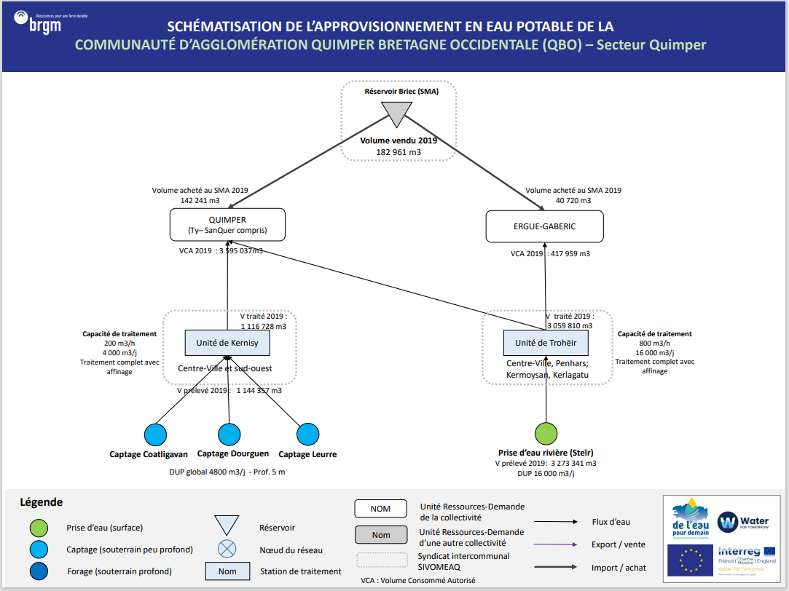
QBO
Récapitulatif URD - Stations - Ouvrages
Index | URD | Usines | Ouvrages
1 | Quimper | Station de Kernisy | Captage Coatligavan
 |  |  | Captage Dourguen
 |  |  | Captage Leurre
2 | Ergué-Gabéric | Usine de Troheir | Steïr

Bilan Ressources Besoins
URD 1 |  | Ressources |  |  |  |  |  |  |  | Besoins | Bilans |  |  |  |  |  | URD 1
 |  | Capacité |  | Année moyenne |  |  | Année sèche |  |  |  | Année moyenne |  |  | Année sèche
 | Demande | Production Maximum effective (année sèche) | Production Maximum effective (année moyenne)
Janvier | 66,600 | 40,734 | 40,734
Février | 61,477 | 36,792 | 36,792
Mars | 67,042 | 40,734 | 40,734
Avril | 67,432 | 39,420 | 39,420
Mai | 70,015 | 22,630 | 40,734
Juin | 73,431 | 10,950 | 19,365
Juillet | 90,508 | 0 | 4,143
Août | 95,631 | 0 | 1,845
Septembre | 70,856 | 0 | -
Octobre | 64,892 | 0 | 3,966
Novembre | 61,032 | 21,900 | 39,420
Décembre | 64,038 | 40,734 | 40,734
 | Demande | Production Maximum effective (année sèche) | Production Maximum effective (année moyenne)
Janvier | 66,600 | 40,734 | 40,734
Février | 61,477 | 36,792 | 36,792
Mars | 67,042 | 40,734 | 40,734
Avril | 67,432 | 39,420 | 39,420
Mai | 70,015 | 22,630 | 40,734
Juin | 73,431 | 10,950 | 19,365
Juillet | 90,508 | 0 | 4,143
Août | 95,631 | 0 | 1,845
Septembre | 70,856 | 0 | -
Octobre | 64,892 | 0 | 3,966
Novembre | 61,032 | 21,900 | 39,420
Décembre | 64,038 | 40,734 | 40,734
 | Demande | Production Maximum effective (année sèche) | Production Maximum effective (année moyenne)
Janvier | 66,600 | 40,734 | 40,734
Février | 61,477 | 36,792 | 36,792
Mars | 67,042 | 40,734 | 40,734
Avril | 67,432 | 39,420 | 39,420
Mai | 70,015 | 22,630 | 40,734
Juin | 73,431 | 10,950 | 19,365
Juillet | 90,508 | 0 | 4,143
Août | 95,631 | 0 | 1,845
Septembre | 70,856 | 0 | -
Octobre | 64,892 | 0 | 3,966
Novembre | 61,032 | 21,900 | 39,420
Décembre | 64,038 | 40,734 | 40,734
 | Demande | Production Maximum effective (année sèche) | Production Maximum effective (année moyenne)
Janvier | 66,600 | 40,734 | 40,734
Février | 61,477 | 36,792 | 36,792
Mars | 67,042 | 40,734 | 40,734
Avril | 67,432 | 39,420 | 39,420
Mai | 70,015 | 22,630 | 40,734
Juin | 73,431 | 10,950 | 19,365
Juillet | 90,508 | 0 | 4,143
Août | 95,631 | 0 | 1,845
Septembre | 70,856 | 0 | -
Octobre | 64,892 | 0 | 3,966
Novembre | 61,032 | 21,900 | 39,420
Décembre | 64,038 | 40,734 | 40,734
QUIMPER | Mois | Capacité Usines | Capacité Ouvrages (DUP) | Productivité Hydrologique Ouvrages | Production Maximun | Production Maximum effective (rendement inclus) | Productivité Hydrologique Ouvrages | Production Maximun | Production Maximum effective (rendement inclus) | Demande | Bilan | Besoin Externe (Rendement inclus) | Offre Externe | Bilan | Besoin Externe (Rendement inclus) | Offre Externe | QUIMPER
 | Janvier | 124,000 | 148,800 | 148,800 | 124,000 | 113,708.00 | 119,040 | 119,040 | 109,159.68 | 280,413 | -166,705 | 181,794 | - | -171,253 | 186,754 | -
 | Février | 112,000 | 134,400 | 134,489 | 112,000 | 102,704.00 | 107,520 | 107,520 | 98,595.84 | 258,843 | -156,139 | 170,271 | - | -160,247 | 174,751 | -
 | Mars | 124,000 | 148,800 | 141,325 | 124,000 | 113,708.00 | 115,777 | 115,777 | 106,167.18 | 283,914 | -170,206 | 185,612 | - | -177,747 | 193,836 | -
 | Avril | 120,000 | 144,000 | 118,240 | 118,240 | 108,426.37 | 87,108 | 87,108 | 79,878.18 | 283,914 | -175,488 | 191,372 | - | -204,036 | 222,504 | -
 | Mai | 124,000 | 148,800 | 108,319 | 108,319 | 99,328.93 | 68,009 | 68,009 | 62,364.62 | 294,793 | -195,464 | 213,156 | - | -232,428 | 253,466 | -
 | Juin | 120,000 | 144,000 | 94,480 | 94,480 | 86,637.87 | 53,097 | 53,097 | 48,690.13 | 309,173 | -222,535 | 242,678 | - | -260,483 | 284,060 | -
 | Juillet | 124,000 | 148,800 | 78,772 | 78,772 | 72,234.19 | 46,627 | 46,627 | 42,756.59 | 381,074 | -308,840 | 336,794 | - | -338,317 | 368,939 | -
 | Août | 124,000 | 148,800 | 67,162 | 67,162 | 61,587.42 | 42,181 | 42,181 | 38,680.34 | 402,644 | -341,057 | 371,927 | - | -363,964 | 396,907 | -
 | Septembre | 120,000 | 144,000 | 55,730 | 55,730 | 51,104.80 | 36,248 | 36,248 | 33,239.23 | 298,333 | -247,228 | 269,606 | - | -265,094 | 289,088 | -
 | Octobre | 124,000 | 148,800 | 61,500 | 61,500 | 56,395.09 | 35,702 | 35,702 | 32,738.37 | 273,223 | -216,828 | 236,453 | - | -240,484 | 262,251 | -
 | Novembre | 120,000 | 144,000 | 115,247 | 115,247 | 105,681.78 | 37,500 | 37,500 | 34,387.68 | 256,969 | -151,287 | 164,981 | - | -222,581 | 242,728 | -
 | Décembre | 124,000 | 148,800 | 148,800 | 124,000 | 113,708.00 | 82,489 | 82,489 | 75,642.23 | 269,628 | -155,920 | 170,032 | - | -193,986 | 211,544 | -

 | Demande | Production Maximum effective (année sèche) | Production Maximum effective (année moyenne)
Janvier | 66,600 | 40,734 | 40,734
Février | 61,477 | 36,792 | 36,792
Mars | 67,042 | 40,734 | 40,734
Avril | 67,432 | 39,420 | 39,420
Mai | 70,015 | 22,630 | 40,734
Juin | 73,431 | 10,950 | 19,365
Juillet | 90,508 | 0 | 4,143
Août | 95,631 | 0 | 1,845
Septembre | 70,856 | 0 | -
Octobre | 64,892 | 0 | 3,966
Novembre | 61,032 | 21,900 | 39,420
Décembre | 64,038 | 40,734 | 40,734
 | Demande | Production Maximum effective (année sèche) | Production Maximum effective (année moyenne)
Janvier | 66,600 | 40,734 | 40,734
Février | 61,477 | 36,792 | 36,792
Mars | 67,042 | 40,734 | 40,734
Avril | 67,432 | 39,420 | 39,420
Mai | 70,015 | 22,630 | 40,734
Juin | 73,431 | 10,950 | 19,365
Juillet | 90,508 | 0 | 4,143
Août | 95,631 | 0 | 1,845
Septembre | 70,856 | 0 | -
Octobre | 64,892 | 0 | 3,966
Novembre | 61,032 | 21,900 | 39,420
Décembre | 64,038 | 40,734 | 40,734
 | Demande | Production Maximum effective (année sèche) | Production Maximum effective (année moyenne)
Janvier | 66,600 | 40,734 | 40,734
Février | 61,477 | 36,792 | 36,792
Mars | 67,042 | 40,734 | 40,734
Avril | 67,432 | 39,420 | 39,420
Mai | 70,015 | 22,630 | 40,734
Juin | 73,431 | 10,950 | 19,365
Juillet | 90,508 | 0 | 4,143
Août | 95,631 | 0 | 1,845
Septembre | 70,856 | 0 | -
Octobre | 64,892 | 0 | 3,966
Novembre | 61,032 | 21,900 | 39,420
Décembre | 64,038 | 40,734 | 40,734
URD 2 |  | Ressources |  |  |  |  |  |  |  | Besoins | Bilans |  |  |  |  |  | URD 2
 |  | Capacité |  | Année moyenne |  |  | Année sèche |  |  |  | Année moyenne |  |  | Année sèche
ERGUE-GABERIC | Mois | Capacité Usines | Capacité Ouvrages (DUP) | Productivité Hydrologique Ouvrages | Production Maximun | Production Maximum effective (rendement inclus) | Productivité Hydrologique Ouvrages | Production Maximun | Production Maximum effective (rendement inclus) | Demande | Bilan | Besoin Externe (Rendement inclus) | Offre Externe | Bilan | Besoin Externe (Rendement inclus) | Offre Externe | ERGUE-GABERIC
 | Janvier | 496,000 | 496,000 | 496,000 | 496,000 | 467,232.00 | 496,000 | 496,000 | 467,232.00 | 34,691 | 432,541 | - | 432,541 | 432,541 | - | 432,541
 | Février | 448,000 | 448,000 | 448,000 | 448,000 | 422,016.00 | 448,000 | 448,000 | 422,016.00 | 31,765 | 390,251 | - | 390,251 | 390,251 | - | 390,251
 | Mars | 496,000 | 496,000 | 496,000 | 496,000 | 467,232.00 | 496,000 | 496,000 | 467,232.00 | 34,064 | 433,168 | - | 433,168 | 433,168 | - | 433,168
 | Avril | 480,000 | 480,000 | 480,000 | 480,000 | 452,160.00 | 480,000 | 480,000 | 452,160.00 | 34,064 | 418,096 | - | 418,096 | 418,096 | - | 418,096
 | Mai | 496,000 | 496,000 | 496,000 | 496,000 | 467,232.00 | 496,000 | 496,000 | 467,232.00 | 35,944 | 431,288 | - | 431,288 | 431,288 | - | 431,288
 | Juin | 480,000 | 480,000 | 480,000 | 480,000 | 452,160.00 | 480,000 | 480,000 | 452,160.00 | 36,362 | 415,798 | - | 415,798 | 415,798 | - | 415,798
 | Juillet | 496,000 | 496,000 | 496,000 | 496,000 | 467,232.00 | 391,046 | 391,046 | 368,365.71 | 39,915 | 427,317 | - | 427,317 | 328,451 | - | 328,451
 | Août | 496,000 | 496,000 | 496,000 | 496,000 | 467,232.00 | 320,112 | 320,112 | 301,545.50 | 40,124 | 427,108 | - | 427,108 | 261,421 | - | 261,421
 | Septembre | 480,000 | 480,000 | 480,000 | 480,000 | 452,160.00 | 240,000 | 240,000 | 226,080.00 | 34,273 | 417,887 | - | 417,887 | 191,807 | - | 191,807
 | Octobre | 496,000 | 496,000 | 496,000 | 496,000 | 467,232.00 | 318,557 | 318,557 | 300,080.51 | 33,855 | 433,377 | - | 433,377 | 266,226 | - | 266,226
 | Novembre | 480,000 | 480,000 | 480,000 | 480,000 | 452,160.00 | 480,000 | 480,000 | 452,160.00 | 31,765 | 420,395 | - | 420,395 | 420,395 | - | 420,395
 | Décembre | 496,000 | 496,000 | 496,000 | 496,000 | 467,232.00 | 496,000 | 496,000 | 467,232.00 | 31,347 | 435,885 | - | 435,885 | 435,885 | - | 435,885

